目录
序号 | 目录 | 文档创作说明：
1 | 传动轴校核计算合集 | 1，此文档包含34个校核、计算与选型软件，全部采用单线向导式布局，以方
2 | 轴承校核计算合集 | 便使用，所有文档均为图惜原创，原创不易，请不要用于商业目的，谢谢；
3 | 圆柱齿轮强度校核计算 | 2，由于小编水平有限，难免有许多纰漏，请大家不吝赐教，多多指点；
4 | 锥齿轮强度 | 3，做此文档软件纯属个人爱好，每个文档中的数据、图表、资料都耗费了大
5 | 蜗杆蜗轮强度 | 量时间和精力从书上和网上进行多次比对核实，图片总要找最清晰的，数
6 | 螺栓螺钉计算 | 据总要找最新最全的，能找到公式的绝不用图表查询，以保证精确度；
7 | 弹簧校核计算 | 4，本合集并不是最终版，小编会不断更新完善；
8 | V带选型向导 | 5，感谢各位老师，感谢各位师兄大力支持；
9 | 同步带选型向导 | 6，最后祝大家工作顺利，小白变大神。
10 | 传送平带转矩计算 | 文档信息
11 | 滚子链选型向导 | 编写：图惜 参考： 《材料力学—第4版》——刘鸿文 《机械设计手册——第五版》——成大先 《机械设计——第八版》——蒲良贵、纪名刚 《英科宇机械工程师设计手——册电子版》 各非标与标准件厂家的样本 网校的课程 网络的各种资料 更新日志： 2018.8.21 完成初稿； 2018.9.19 完成定稿；
12 | 倍速链选型向导
13 | 气缸选型向导
14 | 回转气缸选型向导
15 | 普通滑台气缸选型向导
16 | 精密滑台气缸选型向导
17 | 气动手指选型向导
18 | 电磁阀选型向导
19 | 真空吸盘与发生器
20 | 油压缓冲器选型 | 文档使用说明：
21 | 液压缸选型向导 | 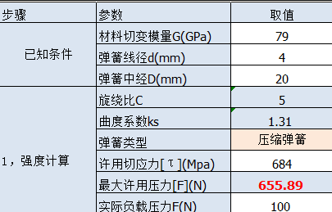 1，软件均采用单线向导式布局，左侧为主表，右侧为需要查询的数据库、图表 等在主表中依次从上向下填入所需工况数据，软件将自动计算出所需数据； 2，主表中淡蓝底色为不可修改的公式部分，白底色为需要用户填入数据的单元 格，粉红底色为需要用户点击打开下拉菜单的单元格； 3，每个软件可以通过点击右上角图标返回目录。
22 | 液压马达选型向导
23 | 液压泵选型向导
附图 使用举例
24 | 直线轴承选型向导
需用户输入
的单元格
25 | 2x2直线导轨滑块与直线轴承
26 | 2x1直线导轨滑块与直线轴承
用户不能修
改的单元格
27 | 1x1直线导轨滑块与直线轴承
28 | 滚珠丝杆选型向导
点击出现下
拉菜单供选
择的单元格
29 | 步进伺服电机选型合集
30 | 凸轮分割器选型合集
31 | 硬度与强度换算
32 | 管螺纹尺寸对照
33 | 反解渐开线inv
34 | 刚体与机构转动惯量计算合集

轴的计算校核
返回目录
轴的计算与校核
轴选用的材料 | 321(Cr18Ni9Ti) | [τ](Mpa) | 30 | 电机启动时间t数据库 |  | 说明： 对于受扭转轴的校核分为扭转强度校核和刚度校核 1，扭转强度校核公式：τ=T/Wt≤[τ] 其中τ的量纲Mpa（N/mm²）,T=Mn为转矩,量纲N.mm，Wt为扭转截面系数,量纲mm³，可查询机械设计手册第5版3-105或通过以下公式计算得到： 实心轴：Wt=πd³/16；空心轴：Wt=π(D4-d4)/(16*D) 2，刚度校核校核公式:φ=(180/π)*T/(G*Ip）≤[φ] 其中G*Ip为扭转刚度，G为切变模量是量纲为GPa的常量，碳钢均为81GPa（81KN/mm²），Ip为极惯性矩，通过CAD或SW草图模块画出截面可以查询到，量纲为mm^4,也可通过公示计算 实心轴：Ip=πd4/32；空心轴：Ip=π(D4-d4)/32
 |  |  |  | 电机种类 | t（s）
第一步，根据负载算出最小传动轴径（3选1） |  |  |  | 伺服(0.05~0.2) | 0.1
当直连回转体负载时 T=J*α |  |  |  | 步进(0.1~0.3) | 0.2
负载参数 | 单位 | 输入与计算 | 备注 | 普通异步 | 0.5
转动惯量J | kg.m² | 1 | SW中查惯性张量 | 重载 | ≥1
正常转速n | r/min | 60
电机启动时间t | s | 0.5 | 参考右侧库
转动加速度α | rad/s² | 12.57 | α=△ω/△t =2π*n/60/t | 许用扭转强度[τ]数据库
所需转矩T | Nmm | 12.57 |  | 材料牌号 | [τ](Mpa)
最小计算轴径 | mm | 1.29 |  | 20,Q235 | 20
 |  |  |  | 30 | 25
当带传动、链传动、齿轮齿条、卷扬机构等负载力时 T=F*L |  |  |  | 35,Q275 | 30
负载参数 | 单位 | 输入与计算 | 备注 | 321(Cr18Ni9Ti) | 30
负载力F | N |  |  | 45 | 40
力臂L | mm |  |  | 40Cr,42SiMn | 52
所需转矩T | Nmm | 0 |  | 35SiMn,38CrMnMo | 52 | 文档信息 编写：图惜 参考：《材料力学—第4版》——刘鸿文 《机械设计手册——第五版》——成大先 鸣谢：前桥教育——宣言老师 2018.7.18
最小计算轴径 | mm | 0 |  | 420(2Cr13/3Cr13) | 52

当已知轴传递功率和轴转速时 T=9549P/n，只需校核刚度
电机与负载参数 | 单位 | 输入与计算 | 备注 | 材料切变模量G数据库
轴传递功率 | Kw | 1 | 电机功率*效率 | 材料 | G（GPa）
轴转速n | r/min | 60 |  | 碳钢 | 79
转矩T | Nmm | 159154.95 |  | 合金钢,不锈钢 | 79.4
最小计算轴径 | mm | 64.37 |  | 灰口铸铁,白口铸铁 | 44
 |  |  |  | 球墨铸铁 | 73~76
第二步，轴扭转强度校核（2选1） |  |  |  | 纯铜,锰青铜 | 39
已知电机功率和轴转速时 |  |  |  | 黄铜,铝青铜 | 41
电机与轴参数 | 单位 | 输入与计算 | 备注 | 铝合金 | 26
电机功率P | KW | 1 |  | 扎制铝 | 24~26
轴转速n | r/min | 1400 |  | 木材 | 0.5
最小设计轴径d | mm | 10
直驱输出力矩T | N.M | 6.82 | 必须>负载所需T
扭转剪应力τ | Mpa | 34.74 |  | 许用扭转刚度[φ]经验库
数据判断 | 不安全 |  |  | 传动精度要求 | [φ](°/m)
 |  |  |  | 精密传动 | 0.25~0.5
已知减速机输出转矩时 |  |  |  | 一般传动 | 0.5~1
减速机与轴参数 | 单位 | 输入与计算 | 备注 | 要求不高的轴 | ≥1
最小设计轴径d | mm | 10
减速机输出力矩T | N.M |  | 查表,必须>负载T
扭转剪应力τ | Mpa | 0
数据判断 | 安全

第三步，轴刚度校核
轴参数 | 单位 | 输入与计算 | 备注
轴传递的扭矩 | N.mm | 1000
最小设计轴径d | mm | 10
切变模量G | Gpa | 79 | 参考右侧数据库
极惯性矩Ip | mm4 | 981.75
刚度φ | °/m | 0.74 | 和右侧库对比

轴承校核计算
返回目录
轴承校核计算合集
序：典型轴承模型受力分析 |  |  |  | 序表 派生轴向力Fd计算公式
说明：此模型广泛应用于齿轮或皮带/链传动。(1)当为直齿轮或皮带/链轮时，Fae=0；(2)当为齿轮传动时，Fre为齿轮的重力；当为皮带轮时，Fre为重力和预紧力的合力；(3)切向力Fte可以通过扭矩T求得，T=F*d/2。 |  |  |  | 圆锥滚子 轴承 | 角接触球轴承7000系列
 |  |  |  |  | C(α=15°) | AC(α=25°) | B(α=25°)
Fre
步骤 | 参数 | 数值 | 备注与图示 |  | Fd=eFr | Fd=0.68Fr | Fd=1.14Fr
Fae
已知条件 | 轴向力Fae(N) | 400
Fte
 | 径向力Fre(N) | 900
 | 切向力Fte(N) | 2200 |  | 表1 轴承预期计算寿命Lh推荐值(h)
d
 | 轮节圆d(mm) | 314 |  | 使用条件 |  |  | Lh(h) | 举例
 | 距离a(mm) | 200 |  | 不经常使用的仪器和设备 |  |  | 300～3K | 闸门开闭装置
 | 距离b(mm) | 320 |  | 间断使用 | 中断后果不严重 |  | 3K～8K | 手动工具、家用电器、电动工具、农业机械、装配吊车、回柱绞车
a
b
轴承径向力 | 左轴承径向力Fr1(N) | 1512.62 |  |  | 中断后果严重 |  | 8K～12K | 发动机辅助装置、流水线、升降机、吊车、家电空调器马达、建筑机械、皮带机
 | 右轴承径向力Fr2(N) | 875.66 |  | 每天8h运转 | 利用率不高 |  | 12K～20K | 一般齿轮装置、工厂通用电动机、自动扶梯
Fae
两端为深沟球轴承时轴向力Fa(N) |  | 200 | Fa1=Fa2=Fa |  | 利用率高 |  | 20K～30K | 机床、振动筛、破碎机、连续使用的起重机、离心电动机、空调设备、鼓风机、木工机械、铁路车辆车轴、印刷机械
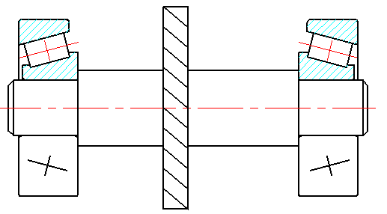
两端为7000AC或7000B时的轴向力 | 轴承类型 | 7000AC |  | 24H连续运作机械 |  |  | 40K～60K | 矿山升降机、纺织机械、泵、电机
左侧轴承被压紧
 | 左轴承派生轴向力Fd1(N) | 1028.58 |  |  | 中断后果严重 |  | 100K~200K | 纤维生产或造纸设备、发电站主电机、矿井水泵、船舶螺旋桨轴、自来水设备
面朝面安装
 | 右轴承派生轴向力Fd2(N) | 595.45
 | 根据Fae判断被压紧轴承 | 左侧轴承被压紧 |  | 表2 径向动载荷系数X和轴向动载荷系数Y |  |  |  |  |  |  |  |  | 表2附1 已知Fa/C0用插值法自动计算e和Y
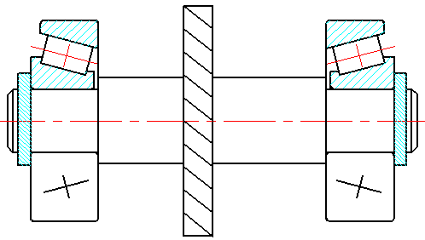
Fae
 | 左轴承轴向力Fa1(N) | 995.45 |  | 轴承类型 | 轴承代号 | 相对轴向载荷 | 判断系数 e | Fa/Fr≤e |  | Fa/Fr>e |  |  | 项目 | Fa/C0值 | 对应e值 | 对应Y值
右侧轴承被压紧
 | 右轴承轴向力Fa2(N) | 595.45 |  |  |  | Fa/C0 |  | X | Y | X | Y |  | 所求值 | 0.0649 | 0.2649 | 1.6338
背靠背安装
两端为7000C时的轴向力 | 轴承型号 | 7908C |  | 深沟球轴承 | 60000 | 0.025 | 0.22 | 1 | 0 | 0.56 | 2 |  | 基准1 | 0.04 | 0.24 | 1.8
 | 基本额定静载荷C0(N) | 11700 |  |  |  | 0.040 | 0.24 |  |  |  | 1.8 |  | 基准2 | 0.07 | 0.27 | 1.6
将此值填入再次计算
 | 估算e值(首次取0.45) | 0.45 | 在左侧填入数值 |  |  | 0.070 | 0.27 |  |  |  | 1.6
 | 估算左Fd1(N) | 680.68 |  |  |  | 0.130 | 0.31 |  |  |  | 1.4 |  | 表2附2 已知Fa/C0用插值法自动计算7000C轴承e和Y
 | 估算右Fd2(N) | 394.05 |  |  |  | 0.250 | 0.37 |  |  |  | 1.2 |  | 项目 | Fa/C0值 | 对应e值 | 对应Y值
 | 根据Fae判断被压紧轴承 | 右侧轴承被压紧 |  |  |  | 0.500 | 0.44 |  |  |  | 1 |  | 所求值 | 0.0417 | 0.4131 | 1.3563
 | 右轴承轴向力Fa2(N) | 1080.68 |  | 角接触轴承 | 70000C (α=15°) | 0.015 | 0.38 | 1 | 0 | 0.44 | 1.47 |  | 基准1 | 0.029 | 0.4 | 1.4
 | 左轴承轴向力Fa1(N) | 680.68 |  |  |  | 0.029 | 0.4 |  |  |  | 1.4 |  | 基准2 | 0.058 | 0.43 | 1.3
 | 右轴承Fa2/C0 | 0.0924 |  |  |  | 0.058 | 0.43 |  |  |  | 1.3
 | 左轴承Fa1/C0 | 0.0582 |  |  |  | 0.087 | 0.46 |  |  |  | 1.23 |  | 表2附3 已知Fa/C0用插值法自动计算7000C轴承e和Y
 | 右轴承e2 | 0.4616 | e平均值=0.4459 |  |  | 0.120 | 0.47 |  |  |  | 1.19 |  | 项目 | Fa1/C0值 | 对应e1值 | 对应Y值 | 受力分析中7000C中用
 | 左轴承e1 | 0.4302 |  |  |  | 0.170 | 0.5 |  |  |  | 1.12 |  | 所求值 | 0.0924 | 0.4616 | 0.0000
 | 右轴承派生轴向力Fd2(N) | 404.23 |  |  |  | 0.290 | 0.55 |  |  |  | 1.02 |  | 基准1 | 0.087 | 0.46 | 1.23
 | 左轴承派生轴向力Fd1(N) | 698.26 |  |  |  | 0.440 | 0.56 |  |  |  | 1.00 |  | 基准2 | 0.12 | 0.47 | 1.19
 | 右轴承轴向力Fa2(N) | 1098.26 |  |  |  | 0.580 | 0.56 |  |  |  | 1.00 |  | 项目 | Fa2/C0值 | 对应e2值 | 对应Y值
 | 左轴承轴向力Fa1(N) | 698.26 |  |  | 70000AC(25°) | - | 0.68 | 1 | 0 | 0.41 | 0.87 |  | 所求值 | 0.0582 | 0.4302 | 0.0000
两端为圆锥滚子轴承时的轴向力 | 轴承型号 | 32206 |  |  | 70000B(40°) | - | 1.14 | 1 | 0 | 0.35 | 0.57 |  | 基准1 | 0.058 | 0.43 | 1.3
 | 圆锥滚子轴承Y1值 | 1.6 |  | 圆锥滚子轴承 | 30000 | - | 查样本 | 1 | 0 | 0.4 | 查样本Y1 |  | 基准2 | 0.087 | 0.46 | 1.23
 | 左轴承派生轴向力Fd1(N) | 472.69 |  | 调心滚子轴承 | 20000 | - | 查样本 | - | 1 | 查样本Y1 | 0.65
 | 右轴承派生轴向力Fd2(N) | 273.64 |  | 调心球轴承 | 10000 | - | 查样本 | - | 1 | 查样本Y1 | 0.67
 | 根据Fae判断被压紧轴承 | 左侧轴承被压紧
 | 左轴承轴向力Fa1(N) | 673.64 |  | 表3 轴承载荷系数fp
 | 右轴承轴向力Fa2(N) | 273.64 |  | 载荷性质 |  | fp | 举例
将以上计算的Fr和Fa带入下方对应表格计算 |  |  |  | 无/轻微冲击 |  | 1.0~1.2 | 电动机、汽轮机、通风机、水泵
深沟球轴承(6系)校核计算 |  |  |  | 中等或中等惯性冲击 |  | 1.2~1.8 | 车辆、机床、动力机械、起重机、造纸机、冶金机械、选矿机、卷扬机
步骤 | 参数 | 取值 | 备注 | 强大冲击 |  | 1.8~3.0 | 破碎机、轧钢机、钻探机、振动筛
已知条件 | 径向载荷Fr(N) | 5500 |  | 表4 温度系数ft
 | 轴向载荷Fa(N) | 2500 |  | 工作温度(℃) | ≤120 | 125 | 150 | 175 | 200 | 225 | 250 | 300
 | 转速n(r/min) | 1250 |  | ft | 1 | 0.95 | 0.9 | 0.85 | 0.8 | 0.75 | 0.7 | 0.6
 | 预期计算寿命Lh(h) | 5000 | 参考表1
 | 要求轴承孔径(mm) | 50 |  | 表5 NHK深沟球轴承样本截图
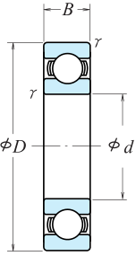
1,按安装尺寸或受力分析初选轴承 | 轴承型号 | 6310 | 查样本，如表5
 | 基本额定动载荷Cr(N) | 62000
若不合格则重新选择型号
 | 基本额定静载荷C0(N) | 38500
2,计算当量动载荷P | 相对轴向载荷Fa/C0 | 0.0649
 | e值 | 0.2649 | 表2附1自动计算
 | 轴径载荷比Fa/Fr | 0.45
 | 对比Fa/Fr与e | Fa/Fr＞e
 | 径向动载荷系数X | 0.56 | 表2
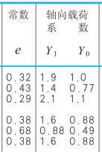
 | 轴向动载荷系数Y | 1.6338 | 表2附1自动计算 | NHK圆锥滚子轴承样本截图 |  |  |  |  |  |  |  |  | Y0当量轴向静载荷系数，Y1当量轴向动载荷系数
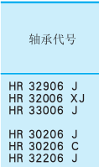
 | 载荷系数fp | 1.2 | 表3
 | 温度系数ft | 1 | 表4
 | 当量动载荷P(N) | 8597.30 | P=fp(XFr+YFa)
3，校核轴承额定动载荷或使用寿命 | 指数ε | 3.00
 | 所需基本额定动载荷C | 61997.25
 | C≤Cr | 轴承额定动载荷Cr满足要求
 | 计算寿命Ls(h) | 5000.66
 | Ls≥Lh | 寿命满足要求，可以使用
 | 校核基本额定动载荷C=校核寿命Lh，二者等效，校核其一即可 |  |  | NHK角接触球轴承样本截图
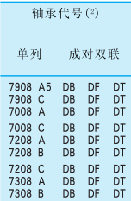
圆锥滚子轴承(3系)或角接触球轴承(7系)校核计算
步骤 | 参数 | 取值 | 备注
已知条件 | 径向载荷Fr(N) | 5500
 | 轴向载荷Fa(N) | 2500
 | 转速n(r/min) | 1250
 | 预期计算寿命Lh(h) | 5000 | 参考表1
 | 要求轴承孔径(mm) | 30
1,按安装尺寸或受力分析初选轴承 | 确定轴承类型 | 圆锥滚子轴承(3系)
 | 轴承型号 | 32206 | 查样本，如表5
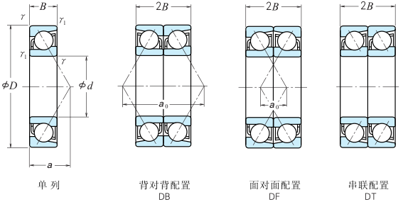
 | 基本额定动载荷Cr(N) | 52000
 | 基本额定静载荷C0(N) | 60000
若不合格则重新选择型号
 | 圆锥滚子轴承e值 | 0.38 | 7系不用填
 | 圆锥滚子轴承Y1值 | 1.6
2,计算当量动载荷P | 相对轴向载荷Fa/C0 | 0.0417
 | 轴径载荷比Fa/Fr | 0.45
 | 系数e | 0.3800
 | 对比Fa/Fr与e | Fa/Fr＞e
 | 径向动载荷系数X | 0.4 | 表2
 | 轴向动载荷系数Y | 1.6000
 | 载荷系数fp | 1.2 | 表3
 | 温度系数ft | 1 | 表4 | NHK圆柱滚子样本截图

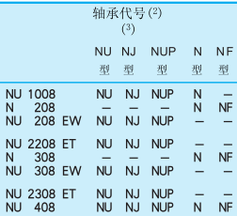
 | 当量动载荷P(N) | 7440.00 | P=fp(XFr+YFa)
3，校核轴承额定动载荷或使用寿命 | 指数ε | 3.33
 | 所需基本额定动载荷C | 44033.41
 | C≤Cr | 轴承额定动载荷Cr满足要求
 | 计算寿命Ls(h) | 8703.76
 | Ls≥Lh | 寿命满足要求，可以使用
 | 校核基本额定动载荷C=校核寿命Lh，二者等效，校核其一即可
圆柱滚子轴承(N系)选型计算
步骤 | 参数 | 取值 | 备注
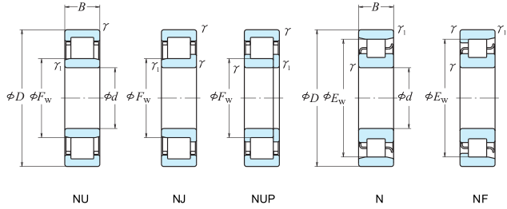
已知条件 | 径向载荷Fr(N) | 5500 | 此处只考虑轴向载荷
 | 转速n(r/min) | 1250
 | 预期计算寿命Lh(h) | 5000 | 参考表1
 | 要求轴承孔径(mm) | 40
1,计算轴承额定动载荷 | 载荷系数fp | 1.2 | 表3
 | 温度系数ft | 1 | 表4
 | 当量动载荷P(N) | 6600.00 | P=fp*Fr
 | 指数ε | 3.33
 | 所需基本额定动载荷C | 39061.90
2,轴承选型 | 初选选择轴承型号 | N208 | 查样本，如表5
 | 基本额定动载荷Cr(N) | 43500
 | 基本额定静载荷C0(N) | 43000
3,寿命计算 | 计算寿命Ls(h) | 7157.42
 | Ls≥Lh | 寿命满足要求，可以使用
其他轴承校核计算
步骤 | 参数 | 取值 | 备注
已知条件 | 径向载荷Fr(N) | 5500
 | 轴向载荷Fa(N) | 2500
 | 转速n(r/min) | 1250
 | 预期计算寿命Lh(h) | 5000 | 参考表1
 | 要求轴承孔径(mm) | 50
1,按安装尺寸或受力分析初选轴承 | 轴承型号 |  | 查样本，如表5
 | 基本额定动载荷Cr(N)
若不合格则重新选择型号
 | 基本额定静载荷C0(N)
2,计算当量动载荷P | 相对轴向载荷Fa/C0 | #DIV/0!
 | e值 |  | 表2附1自动计算
 | 轴径载荷比Fa/Fr | 0.45
 | 对比Fa/Fr与e | Fa/Fr＞e
 | 径向动载荷系数X |  | 表2
 | 轴向动载荷系数Y |  | 表2
 | 载荷系数fp | 1.2 | 表3
 | 温度系数ft | 1 | 表4
 | 当量动载荷P(N) |  | P=fp(XFr+YFa)
3，校核轴承额定动载荷或使用寿命 | 指数ε | 球轴承 | 3.00
 | 所需基本额定动载荷C | 0.00
 | C≤Cr | 轴承额定动载荷Cr满足要求
 | 计算寿命Ls(h) | #DIV/0!
 | #DIV/0! | #DIV/0!
 | 校核基本额定动载荷C=校核寿命Lh，二者等效，校核其一即可
 |  |  |  | 附图1 双支点各单向固定
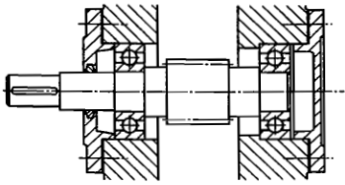
说明： 1，轴承类型的选择： a 载荷：滚子轴承用于较大载荷，球轴承用于中轻载荷；纯径向载荷一般用深沟球轴承、圆柱棍子轴承、滚针轴承；纯轴向载荷可选用推力轴承(较小的纯轴向载荷可选用推力球球轴承，较大的纯轴向载荷可选用推力滚子轴承)；径向载荷+不大的轴向载荷可选用深沟球、角接触球(70000C\70000AC)、圆锥滚子(α=10~18°)；径向载荷+较大的轴向载荷可选用角接触球(70000AC/70000B)、圆锥滚子(α=27~30°)、向心轴承+推力轴承组合。 b 转速：样本手册中的极限转速Nlim为当量动载荷P≤0.1额定载荷C、冷却正常、0级公差时的最大允许转速；若工作转速略超过样本规定极限转速，可采用较高公差等级轴承、或选用较大游隙轴承、采用循环润滑或有无润滑、加强冷却等措施；若工作转速超过样本规定极限转速较多，应选用特制高速滚动轴承。球轴承比滚子轴承有较高的极限转速；内径一定时，外径越小极限转速越高；实体保持架比冲压保持架允许更高转速，特别是青铜实体；推力轴承极限转速都很低，当工作转速高时，若轴向力不十分大，可以用角接触球轴承替代。 2，轴承的计算准则： 对一般运转的轴承，主要失效形式是疲劳点蚀，应按基本额定动载荷进行寿命计算。对于不转，摆动或转速极低（n≤10 r/min）的轴承，主要失效形式是塑性变形，故应按额定静负荷进行强度计算(不在本软件考虑范围)。 基本额定寿命：一批同型号轴承工作运转达到已有10％的轴承出现疲劳点蚀，90%的轴承还能继续工作时的总转数。 基本额定动载荷：基本额定寿命为一百万转（L=10^6转）时，轴承所能承受的负荷称为基本额定动负荷C，单位为牛顿（N）。 3，轴承的配置方法：双支点各单向固定；一端双向固定，一端游动(支撑)；两端游动(支撑)。如右侧附图。

 |  |  |  | 附图1 一端固定一端游动
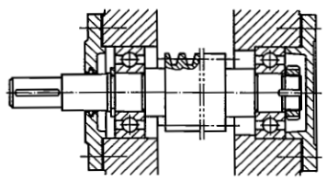
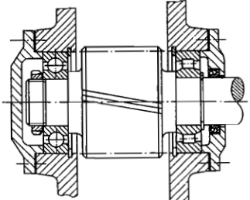

文档信息 编写：图惜 参考：《机械设计——第八版》——蒲良贵、纪名刚 《机械设计手册——第五版第三卷》——成大先 《NHK轴承综合样本》 2018.9.19

圆柱齿轮强度
返回目录
圆柱齿轮强度计算与校核
按齿根弯曲疲劳强度计算最小模数 |  |  |  |  | 表1 使用系数KA
参数与条件 |  | 数值 | 备注 |  | 载荷状态 | 原动机
载荷分布系数 K=KA*KV*Kα*Kβ = | 使用系数KA | 1 | 表1 |  |  | 电动机 | 蒸汽机燃气轮机 | 多缸内燃机 | 单杠内燃机
 | 动载系数KV | 1.2 | 7级精度 |  | 均匀平稳 | 1~1.1 | 1.1 | 1.25 | 1.5
 | 齿间载荷分布Kα | 1.2 | 7级表面硬斜齿 8级表面软斜齿 |  | 轻微冲击 | 1.1~1.3 | 1.35 | 1.5 | 1.75
1.93968 | 齿向载荷分布Kβ | 1.347 | 表4 |  | 中等冲击 | 1.3~1.4 | 1.4 | 1.75 | 2
齿宽系数Φd | 齿宽b/小齿d1 | 1 | 表5 |  | 严重冲击 | 1.4~1.6 | 1.85 | 2 | ≥2.25
传动比u |  | 3.2
压力角α |  | 20 | 一般为20 |  | 表2 动载系数Kv(锥形齿按低一级精度选取)（v=10） v=πd1n1/60/1000
斜齿轮螺旋角β(推荐8~20°) |  | 14 | 直齿轮为0 |  | 动载系数Kv | 6级精度 | 7级精度 | 8级精度 | 9级精度
斜齿轮纵向重合度εβ |  | 1.90 | 0.318*Φd*Z1*tanβ |  |  | 1.1 | 1.2 | 1.3 | 1.4
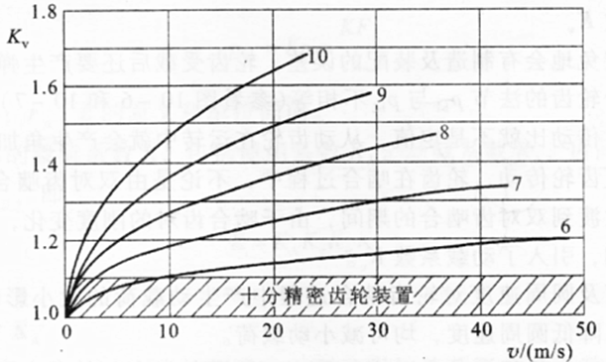
斜齿轮螺旋角影响系数Yβ |  | 0.88
斜齿轮端面重合系数εα |  | 1.64 | 公式很打脑壳
小齿轮传递功率与转矩2选1输入 | 若已知P(kw) | 10
 | 若已知T(N.mm) |  | 99468.75

参数 | 小齿轮 | 大齿轮 | 备注
齿数z | 24 | 77 | Z2=Z1*u
斜齿轮当量齿数ZV | 26.27 | 84.29 | Zv=Zcos3β
齿形系数YFa | 2.567 | 2.202
应力矫正系数Ysa | 1.59 | 1.77
YFa*Ysa | 4.07 | 3.90
相配合的齿轮数j | 1 | 1
工作寿命L（h） | 72000 |  | 班次*班时*天数*年限 |  | 表3 齿间载荷分布Kα
转速n（r/min） | 960 | 300 |  |  | 齿间载荷分布Kα （β≤30°） | 直齿,5级斜齿 6级表面软斜齿 | 6级表面硬斜齿 7级表面软斜齿 | 7级表面硬斜齿 8级表面软斜齿 | 8级表面硬斜齿
应力循环次数N | 4.15E+09 | 1.30E+09 | N=60njL |  |  | 6级表面软斜齿 | 7级表面软斜齿 | 8级表面软斜齿
寿命系数KN | 0.9 | 0.95 | 表6 |  |  | 1 | 1.1 | 1.2 | 1.4
齿面硬度（HBS） | 300 | 250
疲劳极限σFE | 400 | 380 | 表8中ML与MQ |  | 表4 齿向载荷分布Kβ（8级精度）
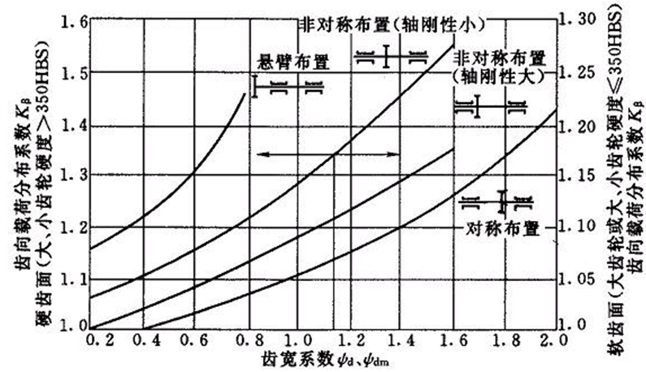
许用应力[σF] | 240 | 240.67 | [σ]=KN*σFE/S，S取1.5
Yfa*Ysa/[σF] | 0.0170 | 0.0162 | 选大的带入计算

斜齿轮 | 最小模数m | 1.79

按齿面接触疲劳强度计算最小分度圆
参数 | 小齿轮 | 大齿轮 | 备注
应力循环次数N | 4.15E+09 | 1.30E+09 | N=60njL
寿命系数KN | 0.95 | 0.95 | 表7
齿面硬度（HBS） | 300 | 250
疲劳极限σHlim | 620 | 550 | 表9
许用应力[σH] | 589 | 522.5 | [σ]=KN*σHlim/S,S取1
取[σH]小值 | 522.5 |  | 取[σH]小值
弹性影响系数ZE(MPa1/2) |  | 189.8 | 表10
斜齿轮区域系数ZH（α=20°时） |  | 2.44
 |  |  |  |  | 8级精度直接查表；高于8级，降低5%~10%；低于8级，增加5%~10%
斜齿轮 | 最小分度圆d1 | 62.31 |  |  | 表5 齿宽系数Φd（b/d1） 注：大小齿均为硬齿面时取小值，传递功率不大时Φd可小到0.2
 |  |  |  |  | 小齿轮装置状况 | 对称支撑 | 不对称支撑 | 悬臂支撑 | 非金属齿轮
根据工作环境确定最小模数与最小分度圆、齿宽 |  |  |  |  | 直齿和斜齿 | 0.9~1.4 | 0.7~1.15 | 0.5 | 0.5~1.2
开式齿轮 | m≥ | 2.06 | 放大1.1~1.15倍 |  | 人字齿轮 | 1.2~1.9 | 1.1~1.65
闭式齿轮 | m≥ | 1.79
 | d1≥ | 62.31 |  |  | 表8 弯曲疲劳强度极限σFE
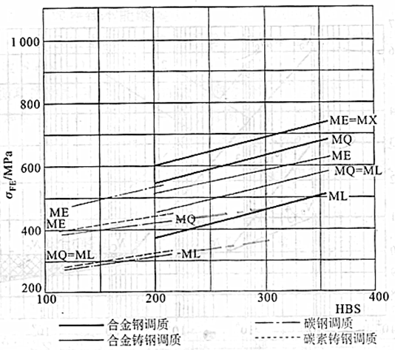
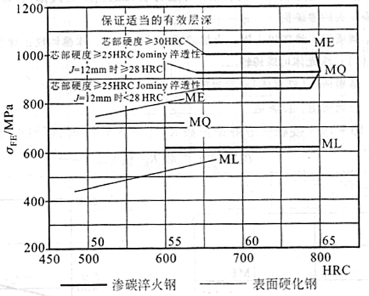
齿宽 | b= | Φdxd1 | 小齿轮一般+5~10

表6 弯曲疲劳寿命系数KFN
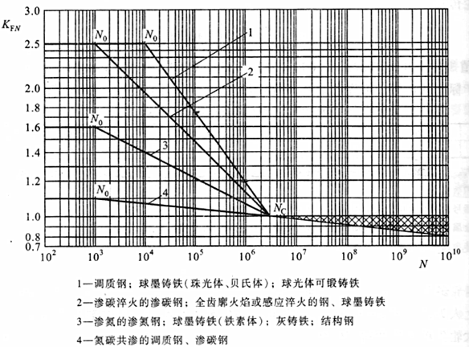

 |  |  |  |  | 表9 接触疲劳强度极限σHlim
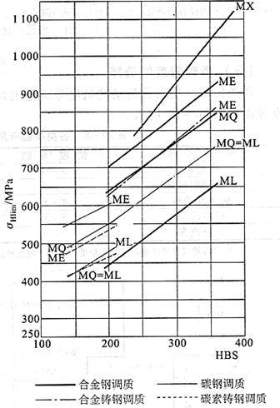
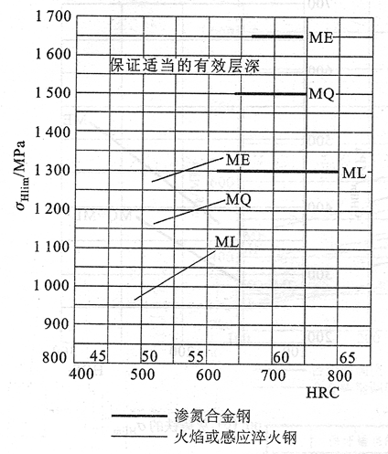

表7 接触疲劳寿命系数KHN
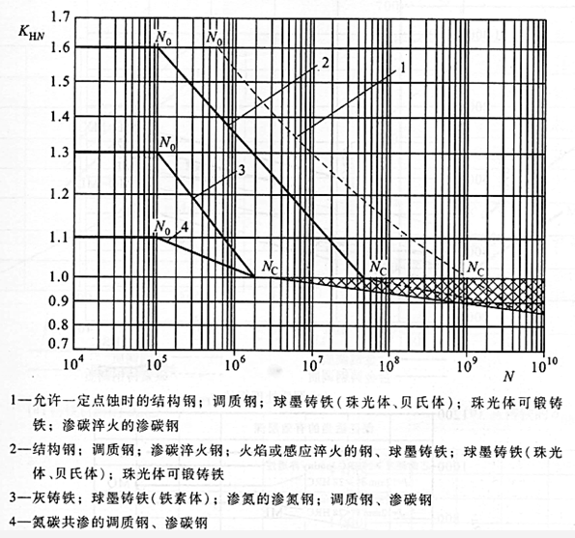

 |  |  |  |  | 表10 弹性影响系数ZE(MPa1/2)
 |  |  |  |  | 弹性模量 E(MPa) 齿轮材料 | 配对齿轮材料
说明： 1）开式齿轮传动：按齿根弯曲疲劳强度设计公式作齿轮的设计计算，不按齿面接触疲劳强度设计公式计算，也无需用齿面接触疲劳强度校核公式进行校核。开式齿轮传动，将计算所得模数加大10%-15%（考虑磨损影响。传递动力的齿轮模数一般不小于1.5-2mm（以防意外断齿）. 2）闭式齿轮传动： 方法一： 软齿面(＜350HB/38HRC)闭式齿轮传动传动，接触疲劳点蚀是主要失效形式，计算时先按齿面接触疲劳强度设计公式求出小齿轮直径d1和接触齿宽b，再用齿根弯曲疲劳强度校核公式进行校核。 硬齿面(＞350HB/38HRC)闭式齿轮传动计算时先按齿根弯曲疲劳强度设计公式求出模数m和接触齿宽b，再用齿面接触疲劳强度校核公式进行校核。 方法二： 不论软硬齿面都分别按弯曲疲劳强度设计公式求出模数m,按接触疲劳强度设计公式求出小齿轮分度圆直径d1，再按d1=mZ1调整齿数Z1。与方法一相比，这样设计出的齿轮传动，既刚好满足接触疲劳强度，又刚好满足弯曲疲劳强度，所以结构紧凑，避免浪费 |  |  |  |  |  | 灰铸铁 | 球墨铸铁 | 铸钢 | 锻钢 | 夹布塑胶
 |  |  |  |  |  | 11.8x104 | 17.3x104 | 20.2x104 | 20.4x104 | 0.785x104
 |  |  |  |  | 锻钢 | 162 | 181.4 | 188.9 | 189.8 | 56.4
 |  |  |  |  | 铸钢 | 161.4 | 180.5 | 188
 |  |  |  |  | 球墨铸铁 | 156.6 | 173.9
 |  |  |  |  | 灰铸铁 | 143.7
 |  |  |  |  | 表中夹布塑胶泊松比0.5，其余均为0.3

文档信息 编写：图惜 参考：《机械设计——第八版》——蒲良贵、纪名刚 《机械设计手册——第五版第三卷》——成大先 鸣谢：前桥教育——宣言老师 2018.7.21 更新日志： 2018.7.22更新--齿形系数YFa和应力矫正系数Ysa通过三阶函数自动计算，拟合度>99% 。 2018.7.23更新--兼容斜齿轮强度计算，脑壳都大了，短期不更新了，如果有错误请不吝指教，谢谢。

手动分割线
附录1 各类机器所用齿轮传动的精度等级
机器名称 | 精度等级 | 机器名称 | 精度等级
汽轮机 | 3~6 | 拖拉机 | 6~8
金属切削机床 | 3~8 | 通用减速器 | 6~8
航空发动机 | 4~8 | 锻压机床 | 6~9
轻型汽车 | 5~8 | 起重机 | 7~10
载重汽车 | 7~9 | 农业机器 | 8~11
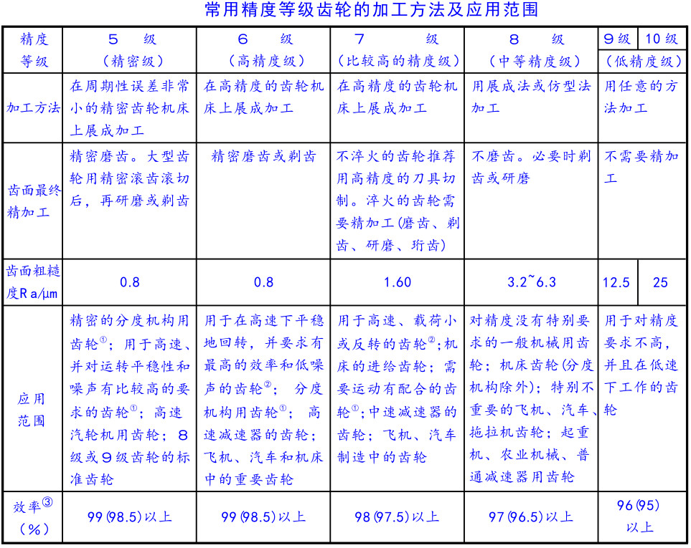

附录2 齿形系数YFa和应力矫正系数Ysa
Z | YFa | Ysa | Z | YFa | Ysa
17 | 2.97 | 1.52 | 30 | 2.52 | 1.625
18 | 2.91 | 1.53 | 35 | 2.45 | 1.65
19 | 2.85 | 1.54 | 40 | 2.4 | 1.67
20 | 2.80 | 1.55 | 45 | 2.35 | 1.68
21 | 2.76 | 1.56 | 50 | 2.32 | 1.7
22 | 2.72 | 1.57 | 60 | 2.28 | 1.73
23 | 2.69 | 1.58 | 70 | 2.24 | 1.75
24 | 2.65 | 1.58 | 80 | 2.22 | 1.77
25 | 2.62 | 1.59 | 90 | 2.2 | 1.78
26 | 2.60 | 1.60 | 100 | 2.18 | 1.79
27 | 2.57 | 1.60 | 150 | 2.14 | 1.83
28 | 2.55 | 1.61 | 200 | 2.12 | 1.865
29 | 2.53 | 1.62 | ∞ | 2.06 | 1.97
内齿轮YFa=2.05，Ysa=2.65

附录3 所用公式一栏
类别 | 项目 | 公式 |  | 备注
圆柱直齿轮 | 最小模数m |  |  | 按齿根弯曲疲劳强度计算
 | 最小分度圆d1 |  |  | 按齿面接触疲劳强度计算
 | 许用应力[σF] | [σF]=KN*σFE/S |  | S取1.5
 | 许用应力[σH] | [σH]=KN*σHlim/S |  | S取1
圆柱斜齿轮 | 最小模数m |  |  | YFs和YSa按照当量齿数计算，
 | 最小分度圆d1
 | 端面重合度εα
 | 纵向重合度εβ |  |  | 查询螺旋角影响 系数Yβ需要

锥齿轮强度
返回目录
圆锥齿轮强度计算与校核
按齿根弯曲疲劳强度计算最小模数 |  |  |  | 表1 使用系数KA
参数与条件 |  | 数值 | 备注 | 载荷状态 | 原动机
载荷分布系数 K=KA*KV*Kα*Kβ = | 使用系数KA | 1 | 表1 |  | 电动机 | 蒸汽机燃气轮机 | 多缸内燃机 | 单杠内燃机
 | 动载系数KV | 1.3 | 8级精度 | 均匀平稳 | 1~1.1 | 1.1 | 1.25 | 1.5
 | 齿间载荷分布Kα | 1 | KFα=KHα=1 | 轻微冲击 | 1.1~1.3 | 1.35 | 1.5 | 1.75
1.43 | 齿向载荷分布Kβ | 1.1 | 表3 | 中等冲击 | 1.3~1.4 | 1.4 | 1.75 | 2
齿宽系数ΦR | 齿宽b/锥距R | 0.33 | 0.25~0.35，通常取1/3 | 严重冲击 | 1.4~1.6 | 1.85 | 2 | ≥2.25
传动比u |  | 2
小齿轮传递功率与转矩2选1输入 | 若已知P(kw) | 1 |  | 表2 动载系数Kv(锥形齿按低一级精度选取)（v=10） v=πd1n1/60/1000
 | 若已知T(N.mm) |  | 9946.88 | 动载系数Kv | 6级精度 | 7级精度 | 8级精度 | 9级精度
 |  |  |  |  | 1.1 | 1.2 | 1.3 | 1.4
参数 | 小齿轮 | 大齿轮 | 备注
齿数z | 24 | 48 | Z2=Z1*u | 表3 齿向载荷分布Kβ
分锥角δ(°) | 26.57 | 63.43 | tanδ1=Z1/Z2 | 支撑方式 应用领域 | 小轮和大轮的支撑
斜齿轮当量齿数Zv | 26.83 | 107.33 | Zv=Z/cosδ |  | 均为两端支撑 | 一两端、一悬臂 | 均为悬臂
齿形系数YFa | 2.577 | 2.152 |  | 汽车、飞机 | 1 | 1.1 | 1.25
应力矫正系数Ysa | 1.58 | 1.69 |  | 工业、船舶 | 1.1 | 1.25 | 1.5
YFa*Ysa | 4.08 | 3.65
相配合的齿轮数j | 1 | 1 |  | 表4 弯曲疲劳寿命系数KFN |  |  |  | 表5 接触疲劳寿命系数KHN
工作寿命L（h） | 72000 |  | 班次*班时*天数*年限
转速n（r/min） | 960 | 480
应力循环次数N | 4.15E+09 | 2.07E+09 | N=60njL
寿命系数KN | 0.9 | 0.95 | 表4
齿面硬度（HBS） | 300 | 250
疲劳极限σFE | 400 | 380 | 表6中ML与MQ
许用应力[σF] | 240 | 240.67 | [σ]=KN*σFE/S，S取1.5
Yfa*Ysa/[σF] | 0.0170 | 0.0151 | 选大的带入计算

锥齿轮最小模数m |  | 1.48 | 公式见附录

按齿面接触疲劳强度计算最小分度圆
参数 | 小齿轮 | 大齿轮 | 备注
应力循环次数N | 4.15E+09 | 2.07E+09 | N=60njL
寿命系数KN | 0.9 | 0.95 | 表5
齿面硬度（HBS） | 300 | 250
疲劳极限σHlim | 620 | 550 | 表7中ML与MQ
许用应力[σH] | 558 | 522.5 | [σ]=KN*σHlim/S,S取1
取[σH]小值 | 522.5 |  | 取[σH]小值
弹性影响系数ZE(MPa1/2) |  | 189.8 | 表8 | 表6 弯曲疲劳强度极限σFE

锥齿轮最小分度圆d1 |  | 46.56 | 公式见附录

根据工作环境确定最小模数与最小分度圆
开式齿轮 | m≥ | 1.70 | 放大1.1~1.15倍
闭式齿轮 | m≥ | 1.48
 | d1≥ | 46.56

说明： 1）开式齿轮传动：按齿根弯曲疲劳强度设计公式作齿轮的设计计算，不按齿面接触疲劳强度设计公式计算，也无需用齿面接触疲劳强度校核公式进行校核。开式齿轮传动，将计算所得模数加大10%-15%（考虑磨损影响。传递动力的齿轮模数一般不小于1.5-2mm（以防意外断齿）. 2）闭式齿轮传动： 方法一： 软齿面(＜350HB/38HRC)闭式齿轮传动传动，接触疲劳点蚀是主要失效形式，计算时先按齿面接触疲劳强度设计公式求出小齿轮直径d1和接触齿宽b，再用齿根弯曲疲劳强度校核公式进行校核。 硬齿面(＞350HB/38HRC)闭式齿轮传动计算时先按齿根弯曲疲劳强度设计公式求出模数m和接触齿宽b，再用齿面接触疲劳强度校核公式进行校核。 方法二： 不论软硬齿面都分别按弯曲疲劳强度设计公式求出模数m,按接触疲劳强度设计公式求出小齿轮分度圆直径d1，再按d1=mZ1调整齿数Z1。与方法一相比，这样设计出的齿轮传动，既刚好满足接触疲劳强度，又刚好满足弯曲疲劳强度，所以结构紧凑，避免浪费

 |  |  |  | 表7 接触疲劳强度极限σHlim

文档信息 编写：图惜 参考：《机械设计——第八版》——蒲良贵、纪名刚 《机械设计手册——第五版第三卷》——成大先 2018.7.27 更新日志：

 |  |  |  | 表8 弹性影响系数ZE(MPa1/2)
 |  |  |  | 弹性模量 E(MPa) 齿轮材料 | 配对齿轮材料
附录 所用公式 |  |  |  |  | 灰铸铁 | 球墨铸铁 | 铸钢 | 锻钢 | 夹布塑胶
类别 | 公式 |  | 备注 |  | 11.8x104 | 17.3x104 | 20.2x104 | 20.4x104 | 0.785x104
最小模数m |  |  | 按齿根弯曲 疲劳强度计 算 | 锻钢 | 162 | 181.4 | 188.9 | 189.8 | 56.4
 |  |  |  | 铸钢 | 161.4 | 180.5 | 188
 |  |  |  | 球墨铸铁 | 156.6 | 173.9
最小分度圆d1 |  |  | 按齿面接触 疲劳强度计 算 | 灰铸铁 | 143.7
 |  |  |  | 表中夹布塑胶泊松比0.5，其余均为0.3

许用应力[σF] | [σF]=KN*σFE/S |  | S取1.5
许用应力[σH] | [σH]=KN*σHlim/S |  | S取1

 |  |  |  | Ysa
 |  |  |  | 1.625
 |  |  |  | 1.65
 |  |  |  | 1.67
 |  |  |  | 1.68
 |  |  |  | 1.7
 |  |  |  | 1.73
 |  |  |  | 1.75
 |  |  |  | 1.77
 |  |  |  | 1.78
 |  |  |  | 1.79
 |  |  |  | 1.83
 |  |  |  | 1.865
 |  |  |  | 1.97

蜗杆蜗轮强度
返回目录
蜗轮蜗杆强度计算与校核
蜗轮按齿面接触疲劳强度计算最小中心距 |  |  |  | 表1 使用系数KA
参数与条件 |  | 数值 | 备注 | 工作类型 | I | II | III
载荷分布系数 K=KA*KV*Kβ= | 使用系数KA | 1.15 | 表1 | 载荷性质 | 均匀无冲击 | 不均匀小冲击 | 不均匀大冲击
 | 动载系数KV | 1.05 | 表2 | 每小时启动次数 | ＜25 | 25~50 | ＞50
1.2075 | 齿向载荷分布Kβ | 1 | 表3 | 启动载荷 | 小 | 较大 | 大
蜗杆类型 |  | ZI/ZA/ZN/ZK螺杆 | 左侧下拉菜单选择 | KA | 1 | 1.15 | 1.2 |  |  |  |  |  |  |  | ZI/ZA/ZN/ZK螺杆
蜗轮材料 |  | 锡青铜 | 左侧下拉菜单选择 | 注：小值用于每日偶尔工作，大值用于长期连续工作 |  |  |  |  |  |  |  |  |  |  | ZC圆弧螺杆
压力角α |  | 20.00 | 一般为20
传动比u |  | 20.50 |  | 表2 动载系数Kv |  |  |  |  |  |  |  |  |  |  | 灰铸铁或铝铁青铜
蜗杆头数Z1 |  | 2 | 表4 | 应用 | 齿轮机床分度副读数装置的精密传动， 电动调速传动 | 齿轮机床或高精机床的进给系统，工业用高速或重载调速器，一般读数装置 | 一般机床的进给调速系统，工业用一般调速及动力传动装置 | 圆周速度较小，每天工作时间较短的传动 | 低速、不重要的传动或手动机构 |  |  |  |  |  | 锡青铜
蜗轮齿数Z2 |  | 41
蜗杆转速n1（r/min） |  | 1450 | n1
蜗轮转速n2（r/min） |  | 70.73 | n2
蜗杆输入功率与转矩 2选1输入 | 若已知P1(kw) | 9 |  | 蜗轮V2（m/s） | ≥7.5 | ≥5 | ≤7.5 | ≤3 | ≤1.5
 | 若已知T1(N.mm) |  | 59269.66 | 速度 | 精确制造且v2≤3m/S |  | v2＞3m/S
蜗杆蜗轮传动效率（估值）η |  | 0.8 | 表4 | Kv | 1~1.1 |  | 1.1~1.2
蜗轮输入转矩T2(N.mm) |  | 972022.34 | T2=ηuT1
工作寿命L（h） |  | 12000 | 班次*班时*天数*年限 | 表3 齿向载荷分布Kβ
应力循环次数N |  | 5.09E+07 | N=60nL | 载荷性质 | 平稳载荷 | 载荷变化较大,或有冲击 振动时
寿命系数KHN |  | 0.82 | (107/N)1/8 | Kβ | 1 | 1.3~1.6
材料弹性影响系数ZE(MP1/2) |  | 160 | 铸铁/青铜蜗轮+钢蜗杆160MP1/2
d1/a值 | 即2q/（q+z2） | 0.35 | 先预估后验证 | 表4 Z1与Z2推荐值、传动效率估值
接触系数Zρ |  | 2.90 |  | i=Z2/Z1 | 5左右 | 7~15 | 14~30 | 29~82 | 自锁蜗杆
基本许用应力[σH]' |  | 268 | 表5或表6 | Z1 | 6 | 4 | 2 | 1
许用应力[σH] |  | 218.66 | [σ]=KN*[σH]' | Z2 | 29~31 | 29~61 | 29~61 | 29~82
结论 | a≥ | 174.28 |  | η（根据Z1估值） | 0.95 | 0.9 | 0.8 | 0.7 | 0.4
验算d1/a | 圆整中心距a(mm) | 200 | 表7 | 开式传动Z1=1、2；η=0.6~0.7
 | 查询d1(mm) | 80 | 根据a与Z1查表7
 | d1/a | 0.4 |  | 表5 灰铸铁或铝铁青铜的许用接触应力[σH]，与应力循环次数无关，相当于KHN=1
 | d1/a≥预估值,以上计算有效 |  |  | 材料 |  | 滑动速度vs（m/s）
参数选取 | 圆整后实际Z1 | 2 |  | 蜗杆 | 蜗轮σb≥300MPa | ＜0.25 | 0.25 | 0.5 | 1 | 2 | 3 | 4 | 6
 | 圆整后实际Z2 | 41 |  | 20/20Cr渗碳/淬火 45钢淬火 表面硬度>45HRC | HT150 | 206 | 166 | 150 | 127 | 95 | — | — | —
 | 圆整后实际u | 20.5 | 若误差＞0.05,则将u带回C10重算 |  | HT200 | 250 | 202 | 182 | 154 | 115 | — | — | —
 | 传动比误差Δu | 0.000 |  |  | 锰铅黄铜 | — | — | 215 | 200 | 180 | 150 | 135 | 95 | 蜗杆未淬火时 [σH]需降低20
 | 模数m(mm) | 8 |  |  | 铸铝铁青铜 | — | — | 250 | 230 | 210 | 180 | 160 | 120
 | 直径系数q | 10 |  | 45或Q275 | HT150 | 172 | 139 | 125 | 106 | 79 | — | — | —
 | 蜗杆分度圆d1(mm) | 80 | d1=mq |  | HT200 | 208 | 168 | 152 | 128 | 96 | — | — | —
 | 蜗轮分度圆d2(mm) | 328 | d2=mZ2
 | 导程角γ(°) | 11.31 |  | 表6 锡青铜蜗轮的基本许用接触应力[σH]’ N=107时
 | 变位系数X2 | -0.5 |  | 蜗轮材料 σb＜300MPa | 铸造方法 | 蜗杆螺旋面硬度 |  | 注：KHN=(107/N)1/8 当N≠107 时， 当N＜2.6x105时，取N=2.6x105； 当N＞25x107时，取N＝25x107
 | m2d1(mm3) | 5120 |  |  |  | ≤45HRC | ＞45HRC
验算效率 | 滑动速度Vs(m/s) | 6.19 | Vs=πd1n1/60000cosγ | 铸锡磷青铜 ZCuSn10P1 | 砂型铸造 | 150 | 180
 | 当量摩擦角φv | 1.1687 | atan(fv)表8 |  | 金属模铸造 | 220 | 268
 | 传动效率η | 0.86 | 0.95tanγ/tan(γ+φv) | 铸锡锌铅青铜 ZCuSn5Pb5Zn5 | 砂型铸造 | 113 | 135
 | η≥预估值,以上计算有效 |  |  |  | 金属模铸造 | 128 | 140

蜗轮按齿根弯曲疲劳强度校核 |  |  |  | 表7 蜗杆蜗轮参数匹配
参数 |  | 数值 | 备注 | 模数m（mm） | 中心距a（mm） | 蜗轮齿数Z2 | 蜗轮变位X2 | 分度圆直径d1 | m2d1 | 直径系数q | 蜗杆头数Z1 | 导程角γ | 导程角换算°
螺旋角影响系数Yβ |  | 0.92 | Yβ=1-γ/140° | 1 | 40 50 | 62 | 0 | 18 | 18 | 18 | 1 | 3°10′47″ | 3.180
蜗轮当量齿数Zv2 |  | 43.48 | Zv2=Z2/cos3γ |  | 50 | 82 | 0
齿形系数YFa2 |  | 2.87 | 表9 | 1.25 | 40 | 49 | -0.500 | 20 | 31.25 | 16 | 1 | 3°34′35″ | 3.576
寿命系数KFN |  | 0.646 | （106/N）1/9 |  | 50 | 62 | +0.040 | 22.4 | 35 | 17.92 |  | 3°11′38″ | 3.194
基本许用弯曲应力[σF]' |  | 56 | 表10 |  | 63 | 82 | +0.440
许用弯曲应力[σF] |  | 36.18 | [σF]=KHN*[σF]' | 1.6 | 50 | 51 | -0.500 | 20 | 51.2 | 12.5 | 1 | 4°34′26″ | 4.574
蜗轮齿根弯曲应力σF |  | 22.57 |  |  |  |  |  |  |  |  | 2 | 9°05′25″ | 9.090
结论 | σF≤[σF] | 校核通过 |  |  |  |  |  |  |  |  | 4 | 17°44′41″ | 17.745
 |  |  |  |  | 63 | 61 | +0.125 | 28 | 71.68 | 17.5 | 1 | 3°16′14″ | 3.271
蜗杆刚度校核 |  |  |  |  | 80 | 82 | +0.250
蜗轮转速n2（r/min） |  | 70.73 |  | 2 |  |  |  | 22.4 | 89.6 | 11.2 | 1 | 5°06′08″ | 5.102
蜗杆所受圆周力Ft1(N.mm) |  | 1481.74 | 2T1/d1 |  | 40 | 29 | -0.100 |  |  |  | 2 | 10°07′29″ | 10.125
蜗杆所受径向力Fr1=Fr2(N.mm) |  | 2157.24 | 2T2tanα/d2 |  | (50) | (39) | (+0.100) |  |  |  | 4 | 19°39′14″ | 19.654
蜗杆支撑跨距L'（mm） |  | 295.2 | 左侧值为0.9*d2 |  | (63) | (51) | (+0.400) |  |  |  | 6 | 28°10′43″ | 28.179
蜗杆齿根圆直径df1（mm） |  | 60.80 | d1-2*m（ha+c） |  | 80 | 62 | +0.125 | 35 | 142 | 17.75 | 1 | 3°13′28″ | 3.224
弹性模量E（MPa） |  | 206000 | 均取206GPa |  | 100 | 82
最小截面惯性矩I(mm4) |  | 670786.35 | I=πdf14/64 | 2.5 |  |  |  | 28 | 175 | 11.2 | 1 | 5°06′08″ | 5.102
最大许用挠度[y](mm) |  | 0.0800 | [y]=d1/1000 |  | 50 | 29 | -0.100 |  |  |  | 2 | 10°07′29″ | 10.125
最大挠度y(mm) |  | 0.0102 |  |  | (63) | (39) | (+0.100) |  |  |  | 4 | 19°39′14″ | 19.654
结论 | y≤[y] | 校核通过 |  |  | (80) | (53) | (-0.100) |  |  |  | 6 | 28°10′43″ | 28.179
 |  |  |  |  | 100 | 62 | 0 | 45 | 281.25 | 18 | 1 | 3°10′47″ | 3.180
热平衡核算（闭式蜗轮蜗杆） |  |  |  | 3.15 |  |  |  | 35 | 352.25 | 11.27 | 1 | 5°04′15″ | 5.071
箱体表面传热系数αd=8.15~17.45 |  | 17.00 | 周围空气流通较好取大值 |  | 63 | 29 | -0.1349 |  |  |  | 2 | 10°03′48″ | 10.063
润滑油工作温度t0(°) |  | 65.00 | ≤80(工作温度60~70) |  | (80) | (39) | (+0.2619) |  |  |  | 4 | 19°32′29″ | 19.541
空气温度t1(°) |  | 20.00 | 常温为20° |  | 100 | (53) | (-0.3889) |  |  |  | 6 | 28°01′50″ | 28.031
所需最小散热面积S(m2) |  | 1.25 |  |  | 125 | 62 | -0.2063 | 56 | 555.66 | 17.778 | 1 | 3°13′10″ | 3.219
实际箱体扇热面积S0 |  |  | 散热片按面积的0.5算 | 4 |  |  |  | 40 | 640 | 10 | 1 | 5°42′38″ | 5.711
所需最小散热面积S(m2) |  | 1.66 |  |  | 80 | 31 | -0.050 |  |  |  | 2 | 11°18′36″ | 11.310
若散热面积不足需采取以下措施 |  |  |  |  | (100) | (41) | （-0.050） |  |  |  | 4 | 21°48′05″ | 21.801
如果超过温差允许值，可采用下述冷却措施： ⑴ 增加散热面积 合理设计箱体结构，铸出或焊上散热片。 ⑵ 提高表面散热系数 在蜗杆轴上装置风扇或在箱体油池内装设蛇形冷却 水管或用循环油冷却。 |  |  |  |  | (125) | （51) | （+0.750） |  |  |  | 6 | 30°57′50″ | 30.964
 |  |  |  |  | 160 | 62 | +0.125 | 71 | 1136 | 17.75 | 1 | 3°13′28″ | 3.224
 |  |  |  | 5 | 100 | 31 | -0.500 | 50 | 1250 | 10 | 1 | 5°42′38″ | 5.711
油泵
冷却器
 |  |  |  |  | (125) | (41) | (-0.500) |  |  |  | 2 | 11°18′36″ | 11.310
 |  |  |  |  | (160) | (53) | (+0.500) |  |  |  | 4 | 21°48′05″ | 21.801
 |  |  |  |  | (180) | (61) | (-0.500) |  |  |  | 6 | 30°57′50″ | 30.964
 |  |  |  |  | 200 | 62 | 0 | 90 | 2250 | 18 | 1 | 3°10′47″ | 3.180
冷却水
 |  |  |  | 6.3 | 125 | 31 | -0.6587 | 63 | 2500.47 | 10 | 1 | 5°42′38″ | 5.711
 |  |  |  |  | (160) | (41) | (-0.1032) |  |  |  | 2 | 11°18′36″ | 11.310
 |  |  |  |  | (180) | (48) | (-0.4286) |  |  |  | 4 | 21°48′05″ | 21.801
 |  |  |  |  | (200) | (53) | (+0.246) |  |  |  | 6 | 30°57′50″ | 30.964
 |  |  |  |  | 250 | 61 | +0.2937 | 112 | 4445.28 | 17.778 | 1 | 3°13′10″ | 3.219
表10 蜗轮的基本许用弯曲应力[σF]’ N=106时 |  |  |  | 8 | 160 | 31 | -0.500 | 80 | 5120 | 10 | 1 | 5°42′38″ | 5.711
蜗轮材料 | 铸造方法 | 单侧工作 | 双侧工作 |  | (200) | (41) | (-0.500) |  |  |  | 2 | 11°18′36″ | 11.310
铸锡青铜 ZCuSn10P1 | 砂型铸造 | 40 | 29 |  | (225) | (47) | (-0.375) |  |  |  | 4 | 21°48′05″ | 21.801
 | 金属模铸造 | 56 | 40 |  | (250) | (52) | (+0.250) |  |  |  | 6 | 30°57′50″ | 30.964
铸锡锌铅青铜 ZCuSnSPB5Zn5 | 砂型铸造 | 26 | 22 | 注意：本表γ＜3.5°的蜗杆均为自锁蜗杆，括号内的参数不适用与Z1=6时。
 | 金属模铸造 | 32 | 26
铸铝铁青铜 ZCuAl10Fe3 | 砂型铸造 | 80 | 57 | 表8 Vs、fv、φv值
 | 金属模铸造 | 90 | 64 | 蜗轮材料 | 锡青铜 |  |  |  | 无锡青铜 |  | 灰铸铁
灰铸铁 | HT150砂型铸造 | 40 | 28 | 蜗杆齿面硬度 | ≥45HRC |  | 其他 |  | ≥45HRC | 其他 | ≥45HRC |  | 其他
 | HT200砂型铸造 | 48 | 34 | 滑动速度Vs(m/s) | fv | φv | fv | φv | fv | φv | fv | φv | fv | φv
注：FN=(106/N)1/9，当N≠106 时， 当N＜105时，取N=105； 当N＞25x107时,取N＝25x107 |  |  |  | 0.010 | 0.110 | 6.283 | 0.120 | 6.850 | 0.180 | 10.200 | 0.180 | 10.200 | 0.190 | 10.750
 |  |  |  | 0.050 | 0.090 | 5.150 | 0.100 | 5.717 | 0.140 | 7.967 | 0.140 | 7.967 | 0.160 | 9.083
 |  |  |  | 0.100 | 0.080 | 4.567 | 0.090 | 5.150 | 0.130 | 7.400 | 0.130 | 7.400 | 0.140 | 7.967
说明： 由于材料与结构原因，蜗杆螺旋齿部分强度总是高于蜗轮轮齿强度，所有失效经常发生在蜗轮上，一般只校核计算蜗轮。 校核计算的一般顺序：按表预估传动效率η，预估d1/a，按齿面接触疲劳强度计算最小中心距——按参数匹配表选取参数——验证d1/a与η——若不合理则将计算值带回重算，直至d1/a与η验证合格——以齿根弯曲疲劳强度校核——校核蜗杆刚度——热平衡核算。 1）开式蜗杆传动：失效多为齿面磨损和轮齿折断，以齿根弯曲疲劳强度作为主要设计基准。（实际也先按齿面接触疲劳强度计算——参数选取-——以齿根弯曲疲劳强度校核） 2）闭式齿轮传动：失效多为齿面胶合或齿面点蚀，以齿面接触疲劳强度作为设计基准，按照齿根弯曲疲劳强度校核，还应做热平衡核算。 此外，还应校核蜗杆刚度。 |  |  |  | 0.250 | 0.065 | 3.717 | 0.075 | 4.283 | 0.100 | 5.717 | 0.100 | 5.717 | 0.120 | 0.850
 |  |  |  | 0.500 | 0.055 | 3.150 | 0.065 | 3.717 | 0.090 | 5.150 | 0.090 | 5.150 | 0.100 | 5.717
 |  |  |  | 1.000 | 0.045 | 2.767 | 0.055 | 3.150 | 0.070 | 4.000 | 0.070 | 4.000 | 0.090 | 5.150
 |  |  |  | 1.500 | 0.040 | 2.283 | 0.050 | 2.867 | 0.065 | 3.717 | 0.065 | 3.717 | 0.080 | 4.567
 |  |  |  | 2.000 | 0.035 | 2.000 | 0.045 | 2.583 | 0.055 | 3.150 | 0.055 | 3.150 | 0.070 | 4.000
 |  |  |  | 2.500 | 0.030 | 1.717 | 0.040 | 2.283 | 0.050 | 2.867
 |  |  |  | 3.000 | 0.028 | 1.600 | 0.035 | 2.000 | 0.045 | 2.583
 |  |  |  | 4.000 | 0.024 | 1.367 | 0.031 | 1.783 | 0.040 | 2.283
 |  |  |  | 5.000 | 0.022 | 1.267 | 0.029 | 1.667 | 0.035 | 2.000
 |  |  |  | 8.000 | 0.018 | 1.033 | 0.026 | 1.483 | 0.030 | 1.717
 |  |  |  | 10.000 | 0.016 | 0.917 | 0.024 | 1.367
 |  |  |  | 15.000 | 0.014 | 0.800 | 0.020 | 1.150
文档信息 编写：图惜 参考：《机械设计——第八版》——蒲良贵、纪名刚 《机械设计手册——第五版第三卷》——成大先 2018.7.30 |  |  |  | 24.000 | 0.013 | 0.750

 |  |  |  | 表9 蜗轮齿形系数YFa2
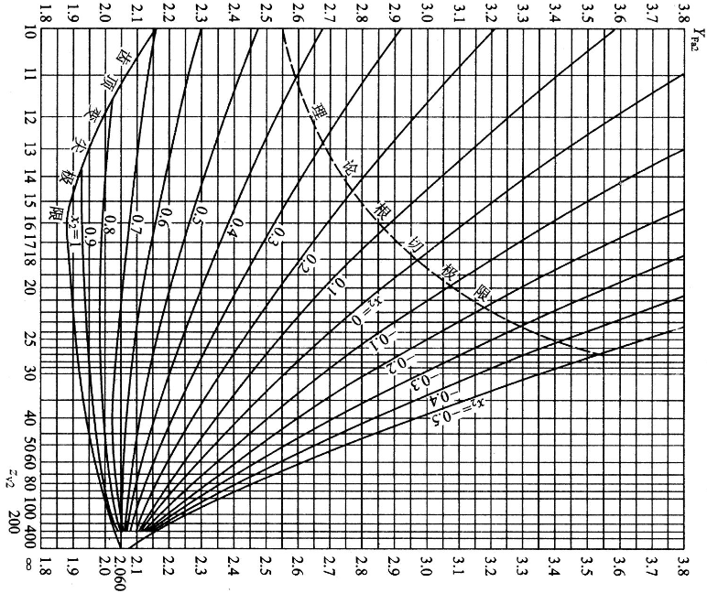

附录1 常用蜗杆材料
材料 | 15Cr/20Cr | 40/45/40Cr | 40/45
热处理 | 渗碳淬火 | 淬火 | 调质
硬度 | ≥45HRC | ≥45HRC | 200~300HBS
用途 | 高速或重载 |  | 不重要的低速中载
备注 | 氮化处理后55~62HRC

附录1 常用蜗轮材料
材料 | 铸造锡青铜 | 铸造铝青铜 | 灰铸铁(HT150/200)
耐磨性 | 好 | 一般 | 差
价格 | 高 | 中 | 低
实用滑动速度Vs | ≥3 | ≤4 | ≤2
用途 | 重要传动 | 一般传动 | 效率要求不高,特别是要求自锁时
抗胶合能力 | 强 | 差
抗点蚀能力 | 差

附录3 所用公式
类别 | 公式
按齿面接触疲劳强度计算最小中心距

按齿根弯曲疲劳强度核算弯曲应力

蜗杆刚度校核

效率计算

散热面积计算

螺栓螺钉计算
返回目录
螺栓螺钉强度计算
拉力计算校核 |  |  |  | 表1 螺栓截强度查询 |  |  |  |  |  |  |  | 通常取T计算值的0.8倍左右作为实际应用的拧紧力矩值. |  |  |  | Z
步骤 | 参数 | 取值 | 备注 | 公称直径 | 强度等级 | 牙型 | 螺距(mm) | 小径(mm) | 截面(mm²) | 抗拉Fb(kN) | 屈服Fs(kN) | 预紧力F(kN) | 查附表K值输入下方 | 预紧T(Nm) | 0.8T(Nm) | A
1 | 负载最大受力F(KN) | 40 | 含重力mg等 | 12 | 5.8 | 粗牙 | 1.75 | 10.106 | 80.207 | 40.103 | 32.083 | 19.250 |  | 46.199 | 36.959 | B
2 | 螺栓直径与强度等级选择 | 表1对应项目选择下拉菜单 |  | 抗拉强度σb=500 MPa |  | 细牙 | 1.5 | 10.376 | 84.560 | 42.280 | 33.824 | 20.294 | 0.2 | 48.707 | 38.965 | C
3 | 螺栓屈服强度Fs(kN) | 32 | 表1 | 屈服强度σs=400 MPa |  |  | 1.25 | 10.647 | 89.029 | 44.514 | 35.612 | 21.367 |  | 51.281 | 41.025 | D
4 | 安全系数K | 4 | 表2 |  |  |  |  |  |  |  | 附表 预紧力矩K值取值范围(《机械设计》推荐0.2) |  |  |  |  | E
5 | 所需螺栓/螺钉最少数量 | 5 |  | 表2 许用拉力最小安全系数K选择 |  |  |  |  |  |  | 预紧力矩K值表 |  |  |  |  |  |  | SPZ
剪切计算校核 |  |  |  | 公称型号 |  |  | M6-M16 | M16~M30 | M30~M60 |  | 摩擦表面状况 |  | 有润滑 | 无润滑 |  |  | SPA
步骤 | 参数 | 取值 | 备注 | 不控制预紧力时的最小安全系数 | 静载荷 | 碳钢 | 5~4 | 4~2.5 | 2.5~2 |  |  |  |  |  |  |  | SPB
1 | 负载最大剪切力F(KN) | 40 |  |  |  | 合金钢 | 5.7~5 | 5~3.4 | 3.4~3 |  | 精加工表面 |  | 0.1 | 0.12 |  |  | SPC
2 | 螺栓直径与强度等级选择 | 表1对应项目选择下拉菜单 |  |  | 变载荷 | 碳钢 | 12.5~8.5 | 8.5 | 8.5~12.5 |  | 一般加工表面 |  | 0.13-0.15 | 0.18-0.21
3 | 螺栓屈服强度Fs(kN) | 32 | 表1 |  |  | 合金钢 | 10~6.8 | 6.8 | 6.8~10 |  | 表面氧化 |  | 0.2 | 0.24
4 | 剪切安全系数Kτ | 4 | 表3 | 控制预紧力时的最小安全系数 |  | 1.2~1.5 |  |  |  |  | 镀锌表面 |  | 0.18 | 0.22
5 | 所需螺栓/螺钉最少数量 | 5 |  |  |  |  |  |  |  |  | 干燥的粗加工表面 |  | 0.26-0.3
 |  |  |  | 松螺栓连接 |  | 1.2~1.7 |  |  |  |  | 注：请选择相应的预紧力矩K值输入表1中O6单元格！
说明： 1，本文档将许用屈服强度σs都转换为了许用屈服力Fs; 2，在表1中选择螺栓公称直径和强度等级，其余数据将自动计算出，如果许用计算预紧力矩，请在表1中对照附表填入预紧力矩K值。 3，通常按计算预紧力矩的80%拧紧螺纹。 4，表2,表3给出的K值为最低数值，可适当放大K值。
 |  |  |  | 表3 许用剪切最小安全系数 |  |  | 螺栓受剪力示意图
 |  |  |  | 载荷形式 | 安全系数Kτ
 |  |  |  | 静载荷 | 2.5
 |  |  |  | 动载荷 | 3.5~5

文档信息 编写：图惜 参考：《机械设计——第八版》——蒲良贵、纪名刚 《机械设计手册——第五版第三卷》—成大先 《常用螺栓强度-屈服极限-预紧力预紧扭矩》—宣言 2018.9.15

弹簧校核计算
返回目录
弹簧校核计算合集
圆柱压缩/拉伸弹簧计算校核 |  |  |  | 表1 弹簧常用材料及性能 |  |  |  |  |  |  |  |  |  | Z
步骤 | 参数 | 取值 | 备注 | 材 料 |  |  | 切变模量G(GPa) |  | 弹性模量E(GPa) |  | 推荐使用硬度(HRC) |  | 特点 |  | A
已知条件 | 材料切变模量G(GPa) | 79 | 表1 | 碳素 弹簧钢 | 60~90 |  | 79 |  | d>4 206 0.5<=d<=4 207.5~205 |  |  |  | 强度高加工性能好，适用于小尺寸。但弹性极限低，不能再130°以上工作 |  | B
 | 弹簧线径d(mm) | 4 |  |  | 60Mn, 65Mn, 70Mn |  |  |  |  |  |  |  |  |  | C
 | 弹簧中经D(mm) | 20 |  | 硅锰钢55/60Si2Mn，60Si2MnA |  |  |  |  |  |  | 45~50 |  | 适用于变载荷、冲击载荷、高温 |  | D
1，强度计算 | 旋绕比C | 5 | C=D/d 表2 | 铬钒钢50/55/60CrVA |  |  |  |  |  |  |  |  |  |  | E
 | 曲度系数ks | 1.31 |  | 不锈钢丝 302,304,316 |  |  | 73 |  | 193 |  |  |  | 耐腐蚀耐高温，适用于小弹簧 |  | SPZ
 | 弹簧类型 | 压缩弹簧 |  | 硅青铜线 QSn3-1 |  |  | 41 |  |  |  |  |  | 耐潮湿耐酸耐腐蚀，但弹性极限低，不能再120°以上工作 |  | SPA
 | 许用切应力[τ](Mpa) | 684 | 表3\4 | 锡青铜线 QSn4，QSn6.5，QSn7 |  |  | 40 |  | 93.2 |  | 90~100HB |  |  |  | SPB
 | 最大许用压力[F](N) | 655.89 |  | 锡青铜线 QBe1.7，QBe2…… |  |  | 44 |  | 129.5 |  | 37~40 |  |  |  | SPC
 | 实际负载压力F(N) | 100
 | 判断强度 | 校核合格 |  | 表2 旋绕比(弹簧指数)C=D/d，弹簧指数愈小，其刚度愈大，弹簧愈硬，弹簧内外侧的应力相差愈大，材料利用率低；反之弹簧愈软。
2，刚度计算 | 弹簧总圈数 | 7 |  | 弹簧丝直径d（mm） |  | 0.2～0.4 | 0.5～1 | 1.1～2.2 | 2.5～6 | 7～16 | 18～40 | C取值必须在4~16
 | 弹簧有效圈数N | 5 | 除去两端磨平死圈 | C |  | 7～14 | 5～12 | 5～10 | 4～10 | 4～8 | 4～6 | 通常取5~8
 | 弹簧刚度K(N/mm) | 63.2
3，压缩弹簧稳定性(拉伸弹簧不做) | 弹簧自由长度H0(mm) | 100 |  | 表3 碳素弹簧钢与琴钢丝,不锈钢丝许用切应力 |  |  |  |  |  |  | 附表 弹簧钢抗拉强度极限(应力级别：B低应力弹簧，C中应力弹簧，D高应力弹簧)
 | 长细比b | 5.00 |  | 参数 |  |  | 数值 | 载荷性质： I=无限疲劳寿命，交变载荷次数>106，如内燃机气门弹簧、电磁制动器弹簧； II=有限疲劳寿命，交变载荷次数103~105,如一般车辆弹簧 III=静载荷，交变载荷次数<103，如安全阀弹簧
 | 弹簧安装方式 | 两端固定 |  | 材料 |  | 不锈钢丝
 | 判断是否失稳 | 稳定,无需计算稳定性 |  | 载荷性质 |  |  | I
 | 不稳定系数Cu | 0.25 | 图1 | 弹簧线径d(mm) |  |  | 0.9
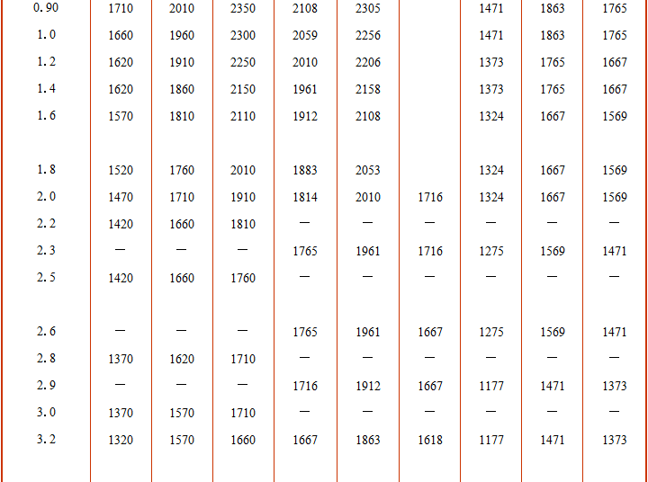
 | 稳定临界载荷Fc(N) | 1580.00 |  | 抗拉强度σb(MPa) |  |  | 1320
 | 实际负载压F(N) | 2000 |  | 扭转弹簧许用弯应[σp](MPa) |  |  | 594.00
 | 判断稳定性 | 稳定，无需计算稳定性 |  | 压缩弹簧许用切应[τ](MPa) |  |  | 369.60
 | 说明： 如果F>Fc，应重新选择有关参数，改变b值，提高Fc的大小，使其大于负载F之值，以保证弹簧的稳定性。 若受结构限制而不能改变参数时，就应该参照图2加装图b、c所示的导杆或导套，此时需注意导杆/套与弹簧间距(见附表) |  |  | 拉伸弹簧许用切应[τ](MPa) |  |  | 295.68

 |  |  |  | 表4 合金弹簧钢许用应力
 |  |  |  | 类型 | 材料 | 65Mn | 硅锰,铬钒55Si2Mn(B 60Si2Mn(A 50CrVA | 铬锰钢55CrMnA 60CrMnA
圆柱扭转弹簧计算校核
步骤 | 参数 | 取值 | 备注
已知条件 | 材料弹性模量E(GPa) | 200 | 表1 | 压缩弹簧许用切应[τ](Mpa) | I类弹簧 | 340 | 445 | 430
 | 弹簧线径d(mm) | 5 |  |  | II类弹簧 | 455 | 590 | 570
 | 弹簧中经D(mm) | 30 |  |  | III类弹簧 | 570 | 740 | 710
1，强度计算 | 抗弯截面系数W(mm³) | 12.27 |  | 拉伸弹簧许用切应[τ](Mpa) | I类弹簧 | 285 | 370 | 360
 | 旋绕比C | 6 | C=D/d 表2 |  | II类弹簧 | 325 | 420 | 408
 | 曲度系数k1 | 1.15 |  |  | III类弹簧 | 380 | 495 | 475
 | 许用弯曲应力[σp](Mpa) | 660 | 表3\4 | 扭转弹簧许用弯应[σp](Mpa | I类弹簧 | 455 | 590 | 570
 | 最大许用扭矩[T](N.m) | 7.04 |  |  | II类弹簧 | 570 | 740 | 710
 | 实际负载力矩T(N.m) | 7 |  |  | III类弹簧 | 710 | 925 | 890
 | 判断强度 | 校核合格
2，刚度计算 | 惯性矩I(mm4) | 30.68 | I=πd4/64 | 图1，不稳定系数图
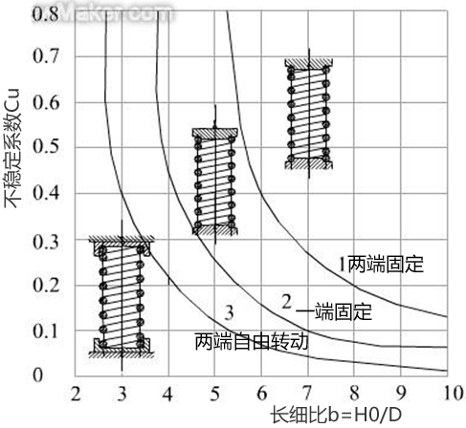
 | 工作扭转角φ(度) | 50
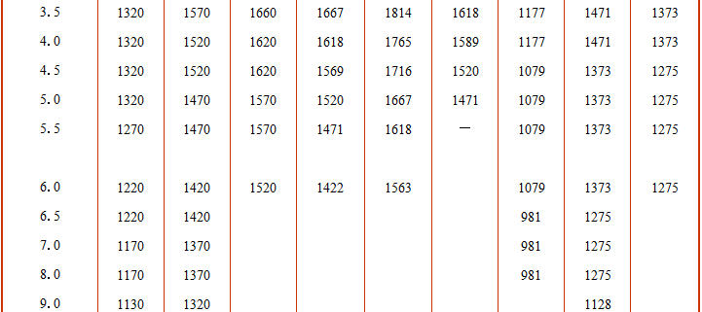
 | 弹簧总圈数 | 13.5
 | 弹簧有效圈数N | 11.5 | 除去两端磨平死圈
 | 弹簧刚度Kt(N.mm/度) | 98.81

说明： 1，本文D表示弹簧中径，d表示弹簧线径，H0表示自由长度，如附图 2，弹性刚度K即弹性常数，满足胡克定律： 拉压弹簧力与长度变形关系F=K×△L， 扭转弹簧扭矩(力矩)与转动角度关系T=Kt×△φ 3，如果是碳钢或不锈钢弹簧，在表3中选择材料和载荷性质、输入弹簧线径和抗拉强度(附表查询)，即可在下方自动计算出许用应力值，如果是合金钢弹簧，直接在表4中查询许用应力值，再将此值带回主表“强度计算”中计算校核

文档信息 编写：图惜 参考：《机械设计——第八版》——蒲良贵、纪名刚 《机械设计手册——第五版第三卷》——成大先 《英科宇机械工程师设计手册电子版》 2018.9.17

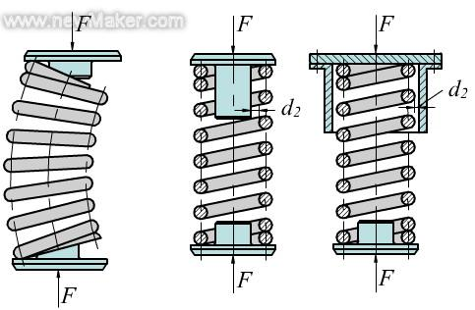
 |  |  |  | 图2，压缩弹簧失稳与对策
附图 弹簧尺寸
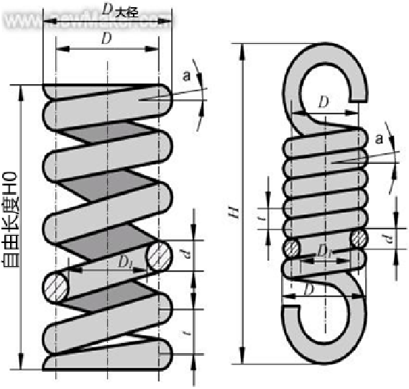
c/2
c/2
 |  |  |  |  |  |  |  |  |  |  |  |  | 7

 |  |  |  | a 失稳 |  |  | b 加装导杆 |  | c 加装导套
 |  |  |  | 附表 导杆/导套与弹簧间距c
 |  |  |  | 中径D(mm) | ≤5 | ＞5~10 | ＞10~18 | ＞18~30 | ＞30~50 | ＞50~80 | ＞80~120
 |  |  |  | 间隙c(mm) | 0.6 | 1 | 2 | 3 | 4 | 5 | 6

V带选型向导
返回目录
V带选型向导
已知条件：传递功率P（kw），主动轮转速n1（r/min）从动轮转速n2或传动比i |  |  |  | 表1 工作情况系数KA |  |  |  |  |  |  |  |  |  |  |  |  |  |  |  |  |  | Z | Z
步骤 | 参数 | 取值 | 备注 | 工作机 载荷性质 | 原动机与每天工作小时数 |  |  |  |  |  | 注 1)反复启动、正反转频繁、工作条件恶劣时，KA需x1.2； |  |  |  |  |  |  |  |  |  |  | A | A
Z
A
Y
已知条件 | 所需传递功率P(kw) | 4 |  |  | 空、轻载启动 |  |  | 重载启动 |  |  | 2）增速时需要乘以下系数 |  |  |  |  |  |  |  |  |  |  | B | B
 | 小轮转速n1(r/min) | 1440 |  |  | <10 | 10~16 | >16 | <10 | 10~16 | >16 | 增速比i | 1.25~1.74 | 1.74~2.49 | 2.50~3.49 | ＞3.49 |  |  |  |  |  |  | C | C
 | 传动比i | 3 |  | 载荷变动很小 | 1.0 | 1.1 | 1.2 | 1.1 | 1.2 | 1.3 | 系数 | 1.05 | 1.11 | 1.18 | 1.25 |  |  |  |  |  |  | D | D
1，确定计算功率 Pca=KA.P | 工作情况系数KA | 1.1 | 表1 |  |  |  |  |  |  |  |  |  |  |  |  |  |  |  |  |  |  | E | E
 | 计算功率Pca(kw) | 4.4 |  | 载荷变动小 | 1.1 | 1.2 | 1.3 | 1.2 | 1.3 | 1.4 |  |  |  |  |  |  |  |  |  |  |  | SPZ | SPZ
2，选择V带带型 | 带型选择 | A | 表2 |  |  |  |  |  |  |  |  |  |  |  |  |  |  |  |  |  |  | SPA | SPA
3，确定小轮基准 直径d1并验算 带速v | 初选小带轮直径d1 | 90 | 表3 | 载荷变动较大 | 1.2 | 1.3 | 1.4 | 1.4 | 1.5 | 1.6 |  |  |  |  |  |  |  |  |  |  |  | SPC | SPB
 | 验算带速v(m/s) | 6.79 | 5~30m/s |  |  |  |  |  |  |  |  |  |  |  |  |  |  |  |  |  |  | SPD | SPC
 | 计算大轮直径d2 | 270 |  | 载荷变动很大 | 1.3 | 1.4 | 1.5 | 1.5 | 1.6 | 1.8 |  |  |  |  |  |  |  |  |  |  |  | SPE
 | 圆整大轮直径d2 | 315 | 表3
4，确定中心距a 和基准长度Ld | 初定中心距a0 | 500 | 283.5~810
 | 计算基准长度Ld0 | 1661.49 |  | 表2 V带选型
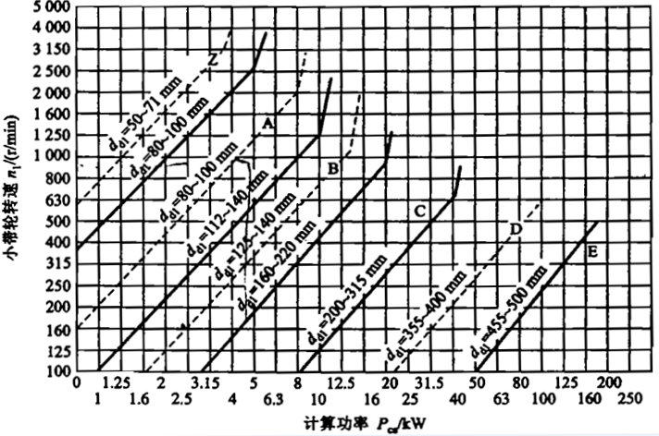
 | 圆整基准长度Ld | 1600 | 表4
 | 实际中心距a | 469.26
 | 中心距变化范围 | 445.26~517.26 | a-0.015Ld~a+0.3Ld
5，验算小轮包角α1 | 计算α1 | 152.53 | 180°-57.3°(d2-d1)/a
 | α1≥90° | 校验合格 | 一般≥120,至少90°
6，计算带根数 估算Z=Pca/P0 = | 单根V带额定功率P0 | 1.064 | 表5
 | 单根额定功率增量△P0 | 0.17 | 表6
 | 长度系数KL | 0.99 | 表4
 | 包角修正系数Kα | 0.925 | 表7
 | 单根V带修正额定功率Pr | 1.13 | Kα*KL*9(P0+△P0)
 | 皮带根数计算Z | 3.89 | Pca/Pr
4.14 | 实际取值Z | 4 | 应少于10根
7，确定带的初拉力F0 | V带单位质量q(kg/m) | 0.1
 | 单根最小初拉力F0min | 142.61 | 安装时保证初拉力＞左侧值,F0测定方法《机械设计》P158
 | 新安装最小初拉1.5F0min | 213.92
 | 运转后最小初拉1.3F0min | 185.39
8，计算压轴力Fp | 作用在轴上的压轴力Fp | 7.77*F0 | 2*sin（0.5α）Z*F0

说明： 1，带速不宜过高或过低，推荐5~25m/s，最高带速＜30m/s，由表5可知，大部分情况下，V带的额定功率随带速增加而增加，所有在多级传动中，一般讲带传动设置在高速级（电机输出级）。 2，带轮的材料，常用HT150或HT200；转速高是可采用铸钢或钢板冲压焊接；小功率时可采用铸铝或塑料。 3，小轮包角一般应≥120°，否则可加大中心距或增加张紧轮。 4，V带尺寸与轮槽尺寸见下表

 |  |  |  | 表3 带轮直径选择
 |  |  |  | Z A B C D E | 20 22.4 25 28 31.5 35.5 40 45 50 56 63 67 71 75 80 85 90 95 100 106 112 118 125 132 140 150 160 170 180 200 212 224 236 250 265 280 300 315 355 375 400 425 450 475 500 530 560 600 630 670 710 750 800 900 1000 1060 1120 1250 1400 1500 1600 1800 2000 2240 2500

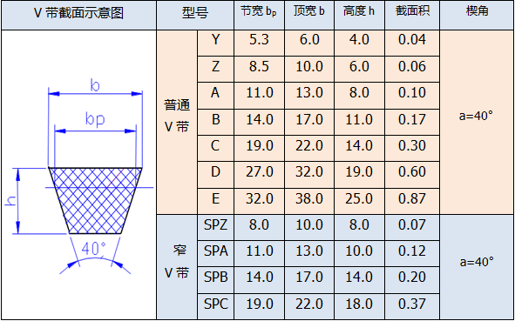
 |  |  |  | 表4 V带的基准长度Ld及长度系数KL
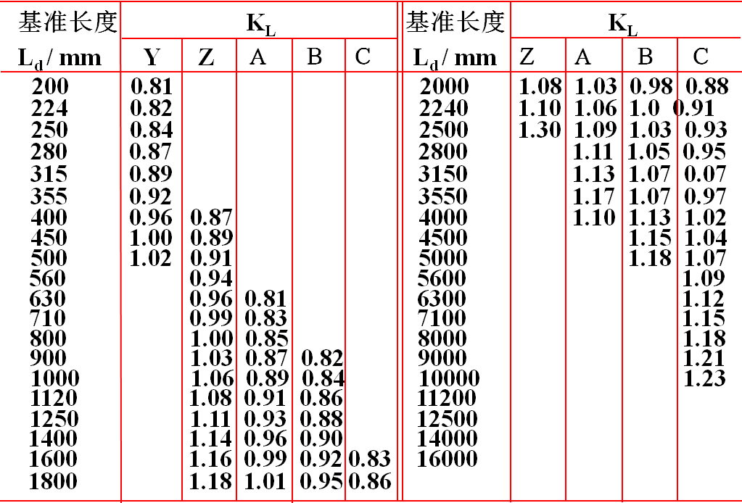

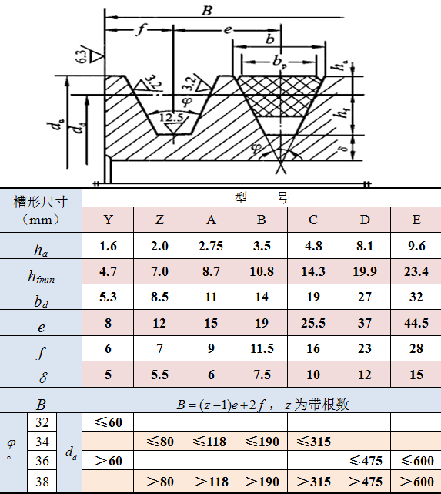

 |  |  |  | 表5 单根V带额定功率P0
 |  |  |  | 带型 | 小带轮基准D1(mm) | 小带轮转速n1(r/min) |  |  |  |  |  |  | 带型 | 小带轮基准D1(mm) | 小带轮转速n1(r/min)
 |  |  |  |  |  | 400 | 730 | 800 | 980 | 1200 | 1460 | 2800 |  |  | 400 | 730 | 800 | 980 | 1200 | 1460 | 2800
 |  |  |  | Z型 | 50 | 0.06 | 0.09 | 0.1 | 0.12 | 0.14 | 0.16 | 0.26 | SPZ型 | 63 | 0.35 | 0.56 | 0.6 | 0.7 | 0.81 | 0.93 | 1.45
 |  |  |  |  | 63 | 0.08 | 0.13 | 0.13 | 0.18 | 0.22 | 0.25 | 0.41 |  | 71 | 0.44 | 0.72 | 1.78 | 0.92 | 1.08 | 1.25 | 2
 |  |  |  |  | 71 | 0.09 | 0.17 | 0.17 | 0.23 | 0.27 | 0.31 | 0.5 |  | 80 | 0.55 | 0.88 | 1.99 | 1.15 | 1.38 | 1.6 | 2.61
 |  |  |  |  | 80 | 0.14 | 0.2 | 0.2 | 0.26 | 0.3 | 0.36 | 0.56 |  | 90 | 0.67 | 1.12 | 1.12 | 1.44 | 1.7 | 1.98 | 3.26
 |  |  |  | A型 | 75 | 0.27 | 0.42 | 0.45 | 0.52 | 0.6 | 0.68 | 1 | SPA型 | 90 | 0.75 | 1.21 | 1.3 | 1.52 | 1.76 | 2.02 | 3
 |  |  |  |  | 90 | 0.39 | 0.63 | 0.68 | 0.79 | 0.93 | 1.07 | 1.64 |  | 100 | 0.94 | 0.54 | 1.65 | 1.93 | 2.27 | 2.61 | 3.99
 |  |  |  |  | 100 | 0.47 | 0.77 | 0.83 | 0.97 | 1.14 | 1.32 | 2.05 |  | 112 | 1.16 | 1.91 | 2.07 | 2.44 | 2.86 | 3.31 | 5.15
 |  |  |  |  | 112 | 0.56 | 0.93 | 1 | 1.18 | 1.39 | 1.62 | 2.51 |  | 125 | 1.4 | 2.33 | 2.52 | 2.98 | 3.05 | 4.06 | 6.34
 |  |  |  |  | 125 | 0.67 | 1.11 | 1.19 | 1.4 | 1.66 | 1.93 | 2.98 |  | 140 | 1.68 | 2.81 | 3.03 | 3.58 | 4.23 | 4.91 | 7.64
 |  |  |  | B型 | 125 | 0.84 | 1.34 | 1.44 | 1.67 | 1.93 | 2.2 | 2.96 | SPB型 | 140 | 1.92 | 3.13 | 3.35 | 3.92 | 4.55 | 5.21 | 7.15
 |  |  |  |  | 140 | 1.05 | 1.69 | 1.82 | 2.13 | 2.47 | 2.83 | 3.85 |  | 160 | 2.47 | 4.06 | 4.37 | 5.13 | 5.98 | 6.89 | 9.52
 |  |  |  |  | 160 | 1.32 | 2.16 | 2.23 | 2.72 | 3.17 | 3.64 | 4.89 |  | 180 | 3.01 | 4.99 | 5.37 | 6.31 | 7.38 | 8.5 | 11.62
 |  |  |  |  | 180 | 1.59 | 2.61 | 2.81 | 3.3 | 3.85 | 4.41 | 5.76 |  | 200 | 3.54 | 5.88 | 6.35 | 7.47 | 8.74 | 10.07 | 13.41
 |  |  |  |  | 200 | 1.85 | 3.05 | 3.3 | 3.86 | 4.5 | 5.15 | 6.43 |  | 224 | 4.18 | 6.97 | 7.52 | 8.83 | 10.33 | 11.86 | 15.14
 |  |  |  | C型 | 200 | 2.41 | 3.8 | 4.07 | 4.66 | 5.29 | 5.86 | 5.01 | SPC型 | 224 | 5.19 | 8.82 | 10.43 | 10.39 | 11.89 | 13.26 | -
 |  |  |  |  | 224 | 2.99 | 4.778 | 5.12 | 5.89 | 6.71 | 7.47 | 6.08 |  | 250 | 6.31 | 10.27 | 11.02 | 12.76 | 14.61 | 16.26 | -
 |  |  |  |  | 250 | 3.62 | 5.82 | 6.23 | 7.18 | 8.12 | 9.06 | 6.56 |  | 280 | 7.59 | 12.4 | 13.31 | 15.4 | 17.6 | 19.49 | -
文档信息 编写：图惜 参考：《机械设计——第八版》——蒲良贵、纪名刚 《机械设计手册——第五版第三卷》——成大先 2018.8.3 |  |  |  |  | 280 | 4.32 | 6.99 | 7.52 | 8.65 | 9.81 | 10.74 | 6.13 |  | 315 | 9.07 | 14.82 | 15.9 | 18.37 | 20.88 | 22.92 | -
 |  |  |  |  | 315 | 5.41 | 8.34 | 8.92 | 10.23 | 11.53 | 12.48 | 4.16 |  | 400 | 12.56 | 20.41 | 21.84 | 25.15 | 27.33 | 29.4 | -
 |  |  |  |  | 400 | 7.06 | 11.52 | 12.1 | 13.67 | 15.04 | 15.51 | -

 |  |  |  | 表6 单根V带额定功率增量△P0
 |  |  |  | 带型 | 小轮转速 n1 (r/min) | 传 动 比 i
 |  |  |  |  |  | 1~1.01 | 1.02~1.04 | 1.05~1.08 | 1.09~1.12 | 1.13~1.18 | 1.19~1.24 | 1.25~1.34 | 1.35~1.51 | 1.52~1.55 | ³2.0
 |  |  |  | Z | 400 | 0 | 0 | 0 | 0 | 0 | 0 | 0 | 0 | 0.01 | 0.01
 |  |  |  |  | 730 | 0 | 0 | 0 | 0 | 0 | 0 | 0.01 | 0.01 | 0.01 | 0.02
 |  |  |  |  | 800 | 0 | 0 | 0 | 0 | 0.01 | 0.01 | 0.01 | 0.01 | 0.02 | 0.02
 |  |  |  |  | 980 | 0 | 0 | 0 | 0 | 0.01 | 0.01 | 0.01 | 0.02 | 0.02 | 0.02
 |  |  |  |  | 1200 | 0 | 0 | 0.01 | 0.01 | 0.01 | 0.01 | 0.02 | 0.02 | 0.02 | 0.03
 |  |  |  |  | 1460 | 0 | 0 | 0.01 | 0.01 | 0.01 | 0.02 | 0.02 | 0.02 | 0.02 | 0.03
 |  |  |  |  | 2800 | 0 | 0.01 | 0.02 | 0.02 | 0.03 | 0.03 | 0.03 | 0.04 | 0.04 | 0.04
 |  |  |  | A | 400 | 0 | 0.01 | 0.01 | 0.02 | 0.02 | 0.03 | 0.03 | 0.04 | 0.04 | 0.05
 |  |  |  |  | 730 | 0 | 0.01 | 0.02 | 0.03 | 0.04 | 0.05 | 0.06 | 0.07 | 0.08 | 0.09
 |  |  |  |  | 800 | 0 | 0.01 | 0.02 | 0.03 | 0.04 | 0.05 | 0.06 | 0.08 | 0.09 | 0.1
 |  |  |  |  | 980 | 0 | 0.01 | 0.03 | 0.04 | 0.05 | 0.06 | 0.07 | 0.08 | 0.1 | 0.11
 |  |  |  |  | 1200 | 0 | 0.02 | 0.03 | 0.05 | 0.07 | 0.08 | 0.1 | 0.11 | 0.13 | 0.15
 |  |  |  |  | 1460 | 0 | 0.02 | 0.04 | 0.06 | 0.08 | 0.09 | 0.11 | 0.13 | 0.15 | 0.17
 |  |  |  |  | 2800 | 0 | 0.04 | 0.08 | 0.11 | 0.15 | 0.19 | 0.23 | 0.26 | 0.3 | 0.34
 |  |  |  | B | 400 | 0 | 0.01 | 0.03 | 0.04 | 0.06 | 0.07 | 0.08 | 0.1 | 0.11 | 0.13
 |  |  |  |  | 730 | 0 | 0.02 | 0.05 | 0.07 | 0.1 | 0.12 | 0.15 | 0.17 | 0.2 | 0.22
 |  |  |  |  | 800 | 0 | 0.03 | 0.06 | 0.08 | 0.11 | 0.14 | 0.17 | 0.2 | 0.23 | 0.25
 |  |  |  |  | 980 | 0 | 0.03 | 0.07 | 0.1 | 0.13 | 0.17 | 0.2 | 0.23 | 0.26 | 0.3
 |  |  |  |  | 1200 | 0 | 0.04 | 0.08 | 0.13 | 0.17 | 0.21 | 0.25 | 0.3 | 0.34 | 0.38
 |  |  |  |  | 1460 | 0 | 0.05 | 0.1 | 0.15 | 0.2 | 0.25 | 0.31 | 0.36 | 0.4 | 0.46
 |  |  |  |  | 2800 | 0 | 0.1 | 0.2 | 0.29 | 0.39 | 0.49 | 0.59 | 0.69 | 0.79 | 0.89
 |  |  |  | C | 400 | 0 | 0.04 | 0.08 | 0.12 | 0.16 | 0.2 | 0.23 | 0.27 | 0.31 | 0.35
 |  |  |  |  | 730 | 0 | 0.07 | 0.14 | 0.21 | 0.27 | 0.34 | 0.41 | 0.48 | 0.55 | 0.62
 |  |  |  |  | 800 | 0 | 0.08 | 0.16 | 0.23 | 0.31 | 0.39 | 0.47 | 0.55 | 0.63 | 0.71
 |  |  |  |  | 980 | 0 | 0.09 | 0.19 | 0.27 | 0.37 | 0.47 | 0.56 | 0.65 | 0.74 | 0.83
 |  |  |  |  | 1200 | 0 | 0.12 | 0.24 | 0.35 | 0.47 | 0.59 | 0.7 | 0.82 | 0.94 | 1.06
 |  |  |  |  | 1460 | 0 | 0.14 | 0.28 | 0.42 | 0.58 | 0.71 | 0.85 | 0.99 | 1.14 | 1.27
 |  |  |  |  | 2800 | 0 | 0.27 | 0.55 | 0.82 | 1.1 | 1.37 | 1.64 | 1.92 | 2.19 | 2.47

 |  |  |  | 表7 包角修正系数Kα
 |  |  |  | 小轮包角α(°) | 180 | 175 | 170 | 165 | 160 | 155 | 150 | 145 | 140 | 135 | 130 | 125 | 120
 |  |  |  | Kα | 1 | 0.99 | 0.98 | 0.96 | 0.95 | 0.93 | 0.92 | 0.91 | 0.89 | 0.88 | 0.86 | 0.84 | 0.82

同步带选型向导
返回目录
同步带选型向导 |  |  |  |  | 44.053125 | 83.115504879
已知条件：传递功率P，主动轮转速n1，从动轮转速n2或传动比i，中心距a |  |  |  | 表1 工作情况系数KA |  |  |  |  |  |  |  |  |  |  |  |  |  |  |  | MXL
步骤 | 参数 | 取值 | 备注 | 工作机 载荷性质 |  |  |  | 原动机与每天工作小时数 |  |  |  |  |  | 注 1)反复启动、正反转频繁、严重冲击时，KA需x1.2； |  |  |  |  |  | XXL
已知条件 | 所需传递功率P(kw) | 0.1 |  |  |  |  |  | 空、轻载启动 |  |  | 重载启动 |  |  | 2）增速时需要加上下系数 |  |  |  |  |  | XL
 | 小轮转速n1(r/min) | 1000 |  |  |  |  |  | 3~5 | 8~10 | 16~24 | 3~5 | 8~10 | 16~24 | 增速比i | 1.25~1.74 | 1.74~2.49 | 2.50~3.49 | ＞3.49 |  | L
 | 中心距a(mm) | 80 |  | 复印机、配油装置、测试仪表、放映机、医疗仪器 |  |  |  | 1.0 | 1.2 | 1.4 | 1.2 | 1.4 | 1.6 | 系数 | 0.1 | 0.2 | 0.3 | 0.4 |  | H
 | 传动比i | 2.6 |  |  |  |  |  |  |  |  |  |  |  |  |  |  |  |  |  | XH
1，确定计算功率 Pca=KA.P | 工作情况系数KA | 1.2 | 表1 | 清扫机、缝纫机、办公机械 |  |  |  | 1.2 | 1.4 | 1.6 | 1.4 | 1.6 | 1.8 |  |  |  |  |  |  | XXH
 | 计算功率Pca(kw) | 0.12
2，确定带型和节 距Pb | 带型选择 | L | 表2 | 带式输送机、轻型包装机、烘干箱、筛选机、绕线机、木工机械、带锯、圆锥成型 |  |  |  | 1.3 | 1.5 | 1.7 | 1.5 | 1.7 | 1.9
 | 节距Pb | 9.525
3，确定带轮齿数 Z1、Z2与节圆 直径d1、d2 | 小带轮齿数Z1 | 12 | 表3 | 液体搅拌机、混面机、钻床、车床、螺纹加工机、印刷机、龙门刨床 |  |  |  | 1.4 | 1.6 | 1.8 | 1.6 | 1.8 | 2.0
 | 大带轮计算齿数Z2’ | 31.20 | 5~30m/s
 | 大带轮齿数圆整Z2 | 31 |  | 液体搅拌机、带式输送机、镗床、磨床、铣床、齿轮泵、纺织机械、离心压缩泵 |  |  |  | 1.5 | 1.7 | 1.9 | 1.7 | 1.9 | 2.1
 | 小带轮节圆d1 | 36.38 | Z*Pb/π
 | 大带轮节圆d2 | 93.99 |  | 升降机、脱水机、清洗机、发电机、排风机、起重机、励磁机、锯木机、纺织机械 |  |  |  | 1.6 | 1.8 | 2.0 | 1.8 | 2.0 | 2.2
4，验证带速v | 带速V | 1.91
 | 允许最大速度Vmax | 40.00 | 参考表2 | 离心机、刮板输送机、螺旋输送机、锤击式粉碎机、造纸制浆机 |  |  |  | 1.7 | 1.9 | 2.1 | 1.9 | 2.1 | 2.3
 | V≤Vmax | 校验合格
5，确定带长 | 计算基线长度Ld0 | 375.16 |  | 粘土搅拌机、矿山用风扇、鼓风机、强制送风机 |  |  |  | 1.8 | 2.0 | 2.2 | 2.0 | 2.2 | 2.4
 | 圆整基准长度Ld | 381 | 表4
 | 同步带齿数Z | 40 |  | 网付式压缩机机、往复式泵、球磨机、棒磨机 |  |  |  | 1.9 | 2.1 | 2.3 | 2.1 | 2.3 | 2.5
6，计算中心距a | M(mm) | 352.43 | 2Lp-(Z1+Z2)Pb
 | 中心距a(mm) | 83.12 | {M+[M2-8(d2-d1)2]1/2}/8
7，确定带宽 | 小带轮啮合齿数Zm | 4.68 |  | 表2 梯形同步带选型、节距Pb、允许最大速度Vmax
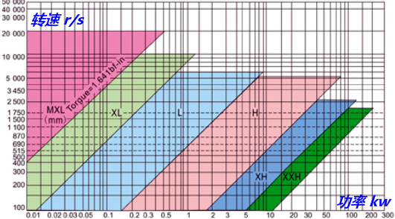
 | 啮合齿数系数Kz | 0.74 |  |  |  |  |  |  |  |  |  | 型号 | MXL | XXL | XL | L | H | XH | XXH
 | 基准额定功率P0 | 0.47 | 表5 |  |  |  |  |  |  |  |  | 节距Pb | 2.032 | 3.175 | 5.08 | 9.525 | 12.7 | 22.225 | 31.75
 | 基准宽度bs0 | 25.4 |  |  |  |  |  |  |  |  |  | Vmax | 40~50 |  |  | 35~40 |  | 25~30
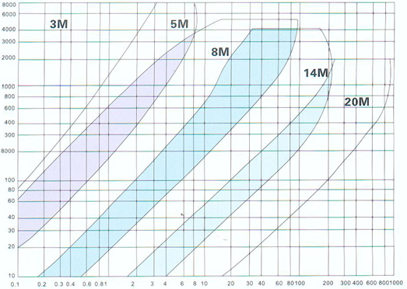
 | 所需最小带宽bs' | 10.04 |  |  |  |  |  |  |  |  |  | 表2附1 T型齿带选型图 |  |  |  |  |  | 表2附2 圆弧齿带选型图
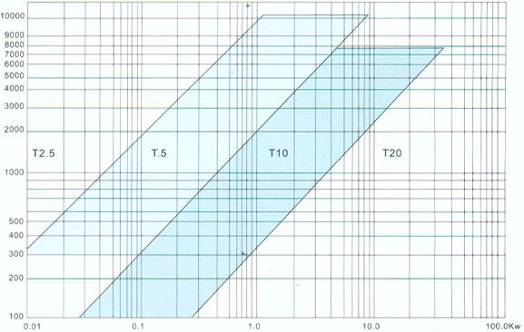
 | 选择带宽bs | 12.70 | 表6
同步带型号 | 长度代号 带型 宽度代号 | 150L050 | 表4 表6

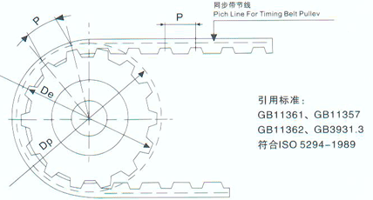 说明： 1，按齿形分类，同步带可分为体型和圆弧形(HTD/STD/RPP 2M~20M)，其中梯 形又可分为周节制(又称传统梯形带MXH~XXL)、模数制(m1~m10)、特殊节 距制(又称T型齿，T2.5~T20)，如果转速快，传输功率不大的，可以选择传 统梯型齿，如果传输功率大，转速不是很快，可以选择圆弧形齿。 2，按材料分类，同步带可分为橡胶皮带(最常用)，聚氨酯皮带（T5、T10、T80 等）。聚氨酯皮带作为轻动力传动用具有高精度特点，用于打印机、缝纫机 纺织机、NC车床等。 3，同步带轮材料的选择：以45#钢、硬质铝合金为最常见，其它还可选用铸铁、 铜、尼龙等其它适合加工的材料 4，同步带尺寸参数如下图，P为节距，Dp为节圆，De为带轮齿顶圆

 |  |  |  | 表3 带轮最小齿数
 |  |  |  | 小轮转速 n1（r/min） |  | 带型与最小许用齿数Zmin
 |  |  |  |  |  | MXL | XXL | XL | L | H | XH | XXH
 |  |  |  | ＜900 |  | 10 | 10 | 10 | 12 | 14 | 22 | 22
 |  |  |  | 900~1199 |  | 12 | 12 | 10 | 12 | 16 | 24 | 24
 |  |  |  | 1200~1799 |  | 14 | 14 | 12 | 14 | 18 | 26 | 26
 |  |  |  | 1800~3599 |  | 16 | 16 | 12 | 16 | 20 | 30
 |  |  |  | 3600~4800 |  | 18 | 18 | 15 | 18 | 22

 |  |  |  | 表4 下表为某厂家L型同步带规格，比国标多很多 |  |  |  |  |  |  |  |  |  |  |  |  |  | 表4附 国标同步带规格

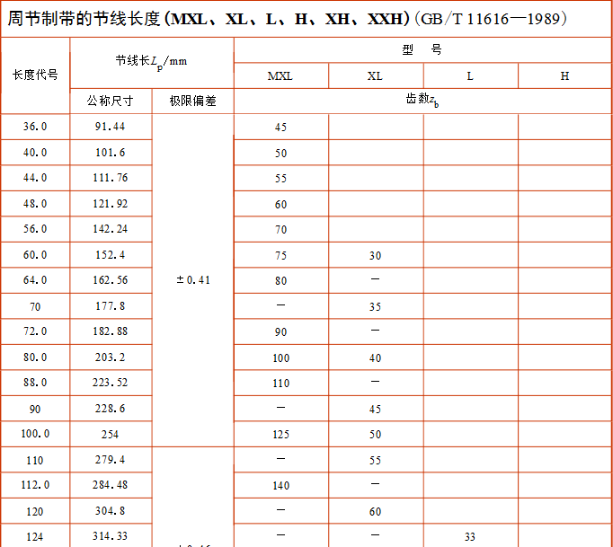
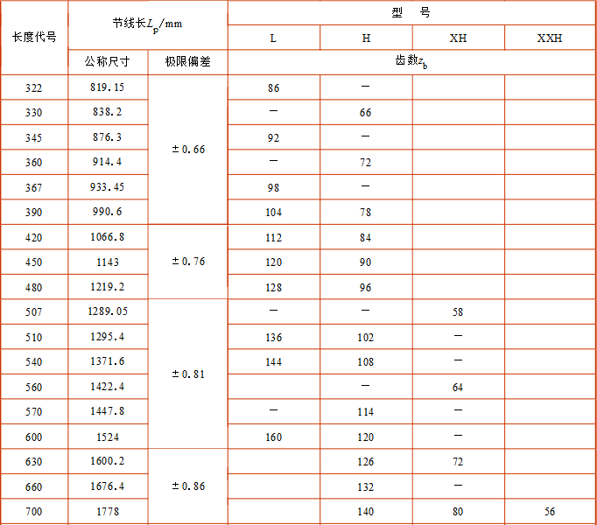
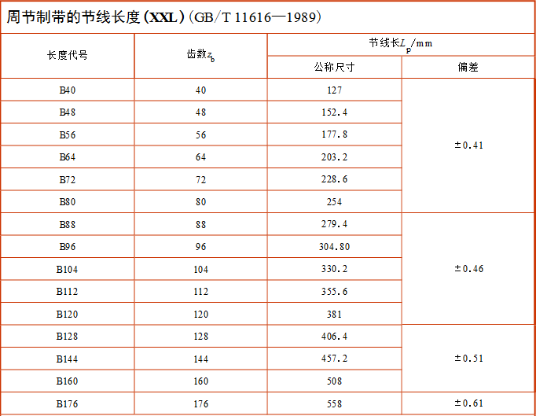

文档信息 编写：图惜 参考：《机械设计——第八版》——蒲良贵、纪名刚 《机械设计手册——第五版第三卷》——成大先 2018.8.5

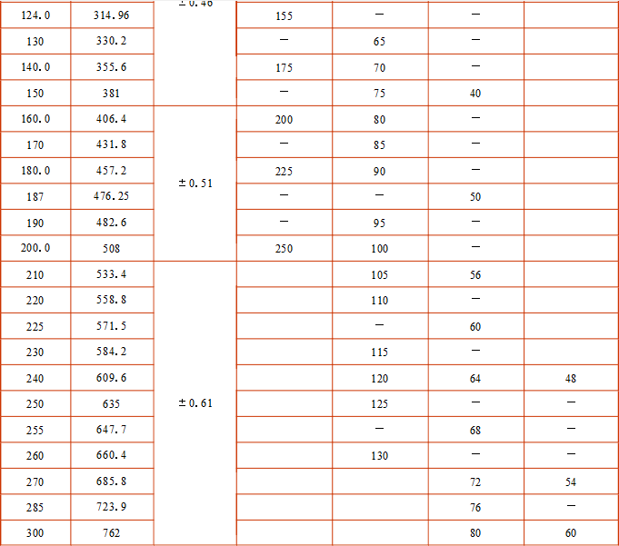
 |  |  |  | 表5 L型同步带基准额定功率P0（节选自机械设计手册）
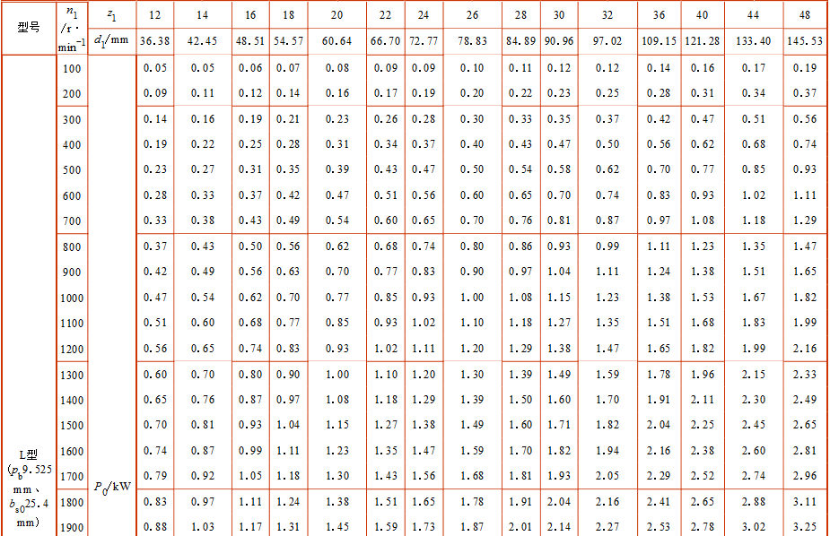

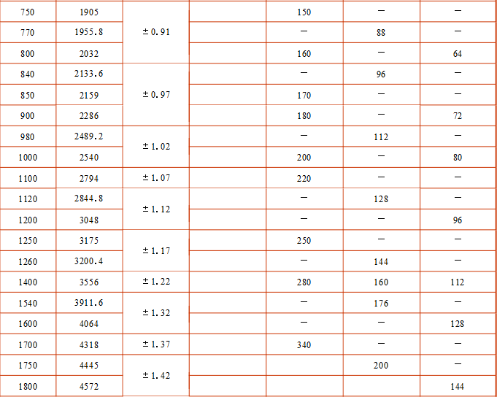

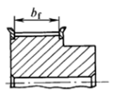
 |  |  |  | 表6 同步带宽度参考值
 |  |  |  | 型号 | 同步带宽度 |  | 带轮宽度
 |  |  |  |  | 代号 | 带宽 | 双面挡边 | 单面挡边 | 无挡边
 |  |  |  | MXL | 012 | 3 | 3.8 | 4.7 | 5.6
 |  |  |  | MXL | 019 | 4.8 | 5.3 | 6.2 | 7.1
 |  |  |  | MXL/XL | 025 | 6.4 | 7.1 | 8 | 8.9
 |  |  |  | XL | 031 | 7.9 | 8.6 | 9.5 | 10.4
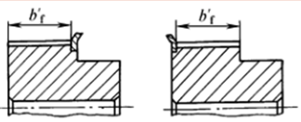
 |  |  |  | XL | 037 | 9.5 | 10.4 | 11.1 | 12.2
 |  |  |  | L | 050 | 12.7 | 14 | 15.5 | 17
 |  |  |  |  | 075 | 19.1 | 20.3 | 21.8 | 23.3
 |  |  |  |  | 100 | 25.4 | 26.7 | 28.2 | 29.7
 |  |  |  | H | 075 | 19.1 | 20.3 | 22.6 | 24.8
 |  |  |  |  | 100 | 25.4 | 26.7 | 29 | 31.2
 |  |  |  |  | 150 | 38.2 | 39.4 | 41.7 | 43.9
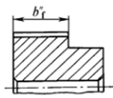
 |  |  |  |  | 200 | 50.8 | 52.8 | 55.1 | 57.3
 |  |  |  |  | 300 | 76.2 | 79 | 81.3 | 83.5
 |  |  |  | XH | 200 | 50.8 | 56.6 | 59.6 | 62.6
 |  |  |  |  | 300 | 76.2 | 83.8 | 86.9 | 89.8
 |  |  |  |  | 400 | 101.6 | 110.7 | 113.7 | 116.7
 |  |  |  | XXH | 200 | 50.8 | 56.6 | 60.4 | 64.1
 |  |  |  |  | 300 | 76.2 | 83.8 | 87.3 | 91.3
 |  |  |  |  | 201 | 101.6 | 110.7 | 114.5 | 118.2
 |  |  |  |  | 301 | 127 | 137.7 | 141.5 | 145.2

传送平带转矩计算
返回目录
传送平带所需转矩计算与电机选型
步骤 | 参数 | 取值 | 备注 | 图1，基本模型
已知条件 | 带速v(mm/s) | 200 |  |  | 滚筒式
 | 主动轮直径d(mm) | 100 |  |  | 平板式
 | 主动轮转速n(r/min) |  | 38.20
 | 摩擦因数f | 滚筒式 | 0.05
 | 负载总重量M1(kg) | 4
 | 皮带重量M2(kg) | 7
 | 主从滚筒总重量M3(kg) | 4
 | 倾斜角θ(°) | 20 | 无挡板时不超过20°
 | 偏斜重量Z(kg) | 20 | 图2
 | 尾端供给端负载重量W(kg) | 0 | 预紧力等
某厂家算法 | 主动轮理论拉力BP(kg) | 8.12 | 见说明
 | 主动轮理论拉力F(N) | 79.56 | F=BPg
 | 安全系数K0 | 1.25
 | 有效拉力Fe(N) | 99.45 | 1.25*BP
 | 所需转矩T(N.m) | 4.97 | FL=9.8*EBP*0.5d/1000 | 图2，偏斜重量示意图
经典力学算法 | 主动轮理论拉力F(N) | 41.93 | (M1+M2)g(fcosθ+sinθ)
 | 安全系数K | 2.00
 | 有效拉力Fe(N) | 83.87 | Fe=KF
 | 所需转矩T(N.m) | 4.19
根据n和T选电机与减速机 | 见厂家样本

说明： 1，厂家算法为一个培训机构的推荐的计算方法，不保证计算精确。 公式BP=f(M1+M2+M3+0.05W)+M1*sinθ+0.3Z F=BPg 2，经典力学算法为F=(M1+M2)gfcosθ+M1gsinθ，一般放大为F=(M1+M2)g(fcosθ+sinθ)，因为θ≤20°，可将cosθ换成1，厂家算法和经典算法结果差距主要产生在计算摩擦力mgf时是否将主从滚筒质量计算入m中，使用经典算法至少放大2倍安全系数。 3，皮带宽度一般比滚筒小2*（2~3）mm，即滚筒两端各预留2~3mm。 4，防止平带跑偏方法：在主动轮两端各20%长度做出2°左右锥度，如下图

 |  |  |  | 图3，电机与减速机厂家样本

文档信息 编写：图惜 资料来源：前桥教育 2018.8.3

滚子链选型向导
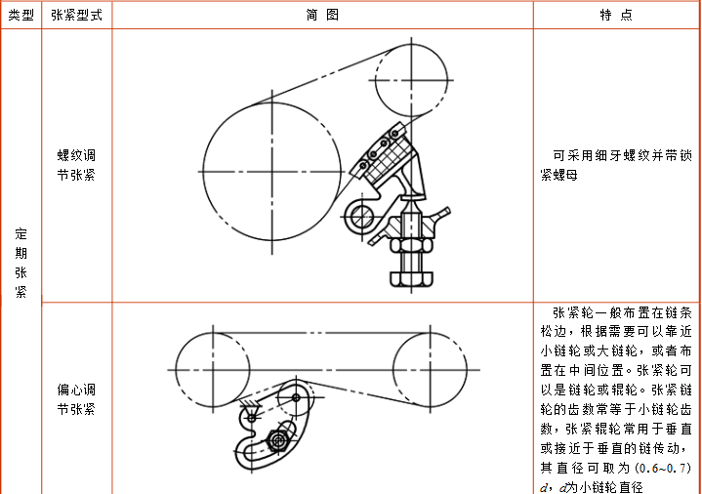
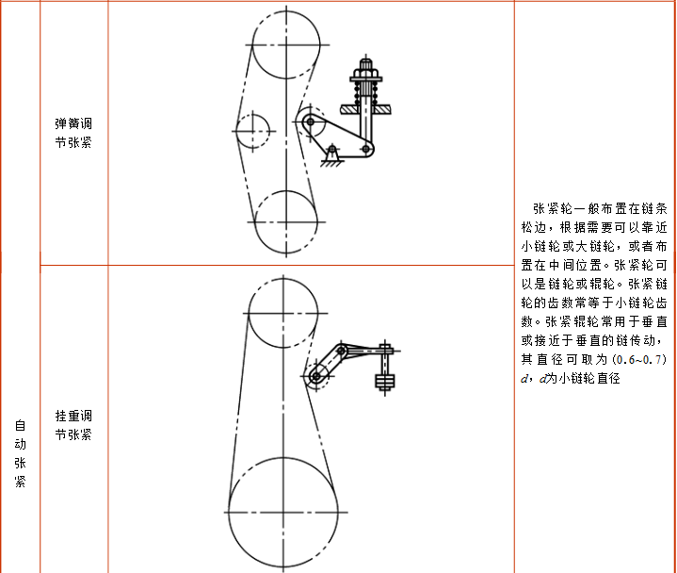
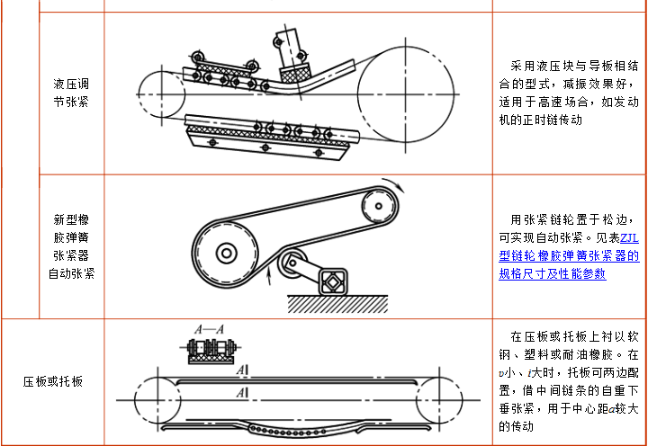
返回目录
滚子链选型向导 |  |  |  |  |  |  |  |  | 链排数
已知条件：传递功率P（kw），主动轮转速n1（r/min）从动轮转速n2或传动比i |  |  |  | 表1 链轮优先选用齿数系列 |  |  |  |  | 单排链
步骤 | 参数 | 取值 | 备注 | Z优先值 | 17 19 21 23 25 38 57 76 95 114 |  |  |  | 双排链
已知条件 | 所需传递功率P(kw) | 3 |  | 注：小链轮Z1应≥9，一般≥17，高速或冲击载荷时≥25；大链轮Z2应≤150，一般≤114。 |  |  |  |  | 三排链
 | 小轮转速n1(r/min) | 90
 | 传动比i | 3.2 | 一般要求不超过8 | 表2 工作情况系数KA
1，选择链轮齿数 | 小链轮Z1 | 19 | 表1 | 从动机械特性 | 主动机械特性
 | 计算大连轮Z2' | 60.8 |  |  | 平稳运转 | 轻微冲击 | 中等冲击
 | 圆整大连轮Z2 | 61 |  | 平稳运转 | 1.0 | 1.1 | 1.3
2，确定计算功率 Pca=KA.P | 工作情况系数KA | 1 | 表2 | 中等冲击 | 1.4 | 1.5 | 1.7
 | 小链轮齿数系数Kz | 1.36 |  | 严重冲击 | 1.8 | 1.9 | 2.1
 | 多排链系数Kp | 单排链 | 1
 | 计算功率Pca(kw) | 4.09 | (KA*Kz/Kp)*P | 表3 V带选型
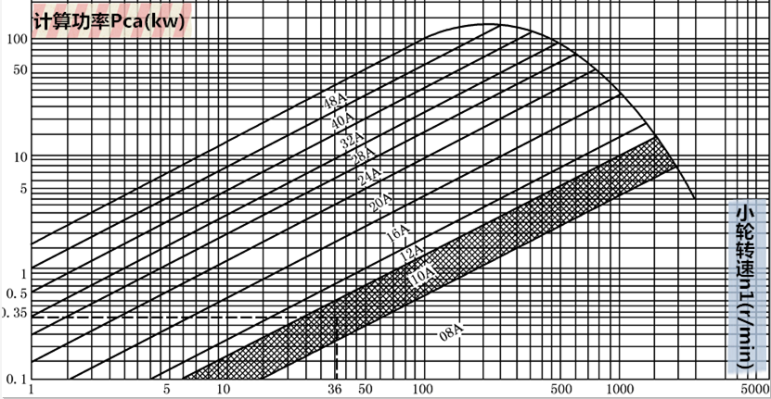
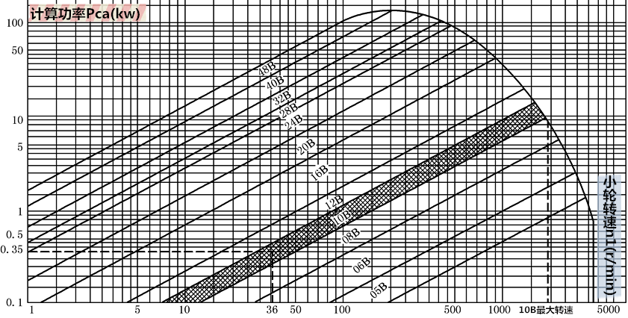
3，选择链条型号 和节距 | 链条型号选择 | 20A | 表3 |  |  |  |  |  |  | 链号 | 节距p
 | 节距p | 31.75 |  |  |  |  |  |  |  | 05B | 8
4，计算链节距和 中心距 | 初选中心距a0=30~50p | 1000 | 952.5~1587.5 |  |  |  |  |  |  | 06B | 9.525
 | 计算链节数Lp0 | 104.41 | 2a0/p+(Z1+Z2)/2+ [(Z2-Z1)/2PI]2*p/a0 |  |  |  |  |  |  | 08A | 12.7
 | 圆整链节数Lp | 104 |  |  |  |  |  |  |  | 08B | 12.7
 | PI*[(Lp-Z1)/(Z2-Z1)-1] | 3.22 |  |  |  |  |  |  |  | 10A | 15.875
 | 从invθ=3.22 反解θ(°) | 77.66 | 反解θ值(°) |  |  |  |  |  |  | 10B | 15.875
 | 中心距计算系数f1 | 0.24440 |  |  |  |  |  |  |  | 12A | 19.05
 | 最大中心距a | 993.24 |  |  |  |  |  |  |  | 12B | 19.05
5，计算链速，确 定润滑方式 | 计算链速v(m/s) | 0.90 | 要求≤15m/s |  |  |  |  |  |  | 16A | 25.4
 | 润滑方式 | 滴油润滑 | 表4 |  |  |  |  |  |  | 16B | 25.4
6，计算压轴力 | 有效圆周力Fe(N) | 3315.38 | 1000*P/v |  |  |  |  |  |  | 20A | 31.75
 | 压轴力系数Kfp | 1.15 | 水平传1.15，竖直1.05 |  |  |  |  |  |  | 20B | 31.75
 | 压轴力Fp(N) | 3812.68 | Kfp*Fe |  |  |  |  |  |  | 24A | 38.1
滚子链型号 | 20A-1-104 GB/T1243-1997 |  | 型号-排数-节数 标准 |  |  |  |  |  |  | 24B | 38.1
 |  |  |  |  |  |  |  |  |  | 28A | 44.45
说明： 1，链传动特点：无弹性滑动和整体打滑现象，平均传动比准确，瞬时传动比不准确，传动效率高，轴向压力小，相对齿轮传动制造和安装精度要求低成本低，能在高温潮湿粉尘都恶劣环境工作，有噪音不宜用在载荷变化很大、高速、极速换向等场合。滚子链用于低速级传动，传动功率≤100kw，链速≤15m/s，传动比≤8 2，链轮的材料见附表1，尺寸参数见附表2 3，链传动的布置见附表3，张紧方式见附表4 4，中心距计算系数f计算公式 反解invθ渐开线函数详见参考文献 |  |  |  |  |  |  |  |  |  | 28B | 44.45
 |  |  |  |  |  |  |  |  |  | 32A | 50.8
 |  |  |  |  |  |  |  |  |  | 32B | 50.8
 |  |  |  |  |  |  |  |  |  | 36A | 57.15
 |  |  |  |  |  |  |  |  |  | 40A | 63.5
 |  |  |  |  |  |  |  |  |  | 40B | 63.5
 |  |  |  |  |  |  |  |  |  | 48A | 76.2

 |  |  |  | 表4 润滑方式选择 |  |  |  | 润滑方式 |  | 48B | 76.2

 |  |  |  |  |  |  | 压力供油(强制润滑)，适用于高速重载。喷油嘴应布置在链条与链轮的啮合处，且数量应比链条排数多一个以使其对准每列链板间隙处。 | 定期人工润滑 |  | 56B | 88.9
 |  |  |  |  |  |  |  | 滴油润滑 |  | 64B | 101.6
 |  |  |  |  |  |  |  | 油池或油盘 |  | 72B | 114.3
文档信息 编写：图惜 参考：《机械设计——第八版》——蒲良贵、纪名刚 《英科宇机械工程师设计手册》——电子版 《反渐开线函数的综合解算方法》——沈守范 2018.8.8 |  |  |  |  |  |  |  | 压力供油


 |  |  |  |  |  |  | 飞溅润滑(油环润滑)，链条运行在油面上方，一个能侵入油中12.7~24.5mm的甩油盘利用离心力将油飞溅起来，并利用箱体上的集油装置持续不断的导流到链条上。甩油盘的圆周速度应＞3m/s，一般不超过12.5m/s，最大不超过40m/s。当链条宽度＞127mm时，应在链轮两侧都装甩油盘。

附表1 链轮材料热处理

 |  |  |  |  |  |  | 油池润滑(油浴润滑)，使链板边至滚子或套筒能侵入，应注意侵油过浅润滑不可靠，过深则搅油阻力大



 |  |  |  |  |  |  | 滴油润滑，用油芯加油器、针阀式注油杯或滴油杯加油，适用于低轴压比的传动，应注意尽可能避免产生润滑剂变色现象


 |  |  |  |  |  |  | 人工润滑，用刷子或油壶定期在链条松边内外链板间隙处加油，这种方法可靠性不高，仅适用于非经常工作的链条或低速二级传动中。至少每天充分润滑一次，应注意尽可能避免产生润滑剂变色现象

附表2 链轮尺寸参数




文档信息 编写：图惜 参考：《机械设计——第八版》——蒲良贵、纪名刚 《机械设计手册——第五版第三卷》——成大先 2018.8.3



附表3 链传动的布置




附表4 链传动的张紧方式

倍速链选型向导

返回目录

倍速滚子链选型向导
已知条件：负载速度、输送长度、堆积或输送距离、物料单位重量和总重量
步骤 | 参数 | 取值 | 备注
已知条件 | 负载传递速度V(mm/s) | 200
 | 输送长度L=L1+L2(m) | 2
 | 物料堆积长度L2(m) | 0.8
 | 物料总重量W(kg) | 70 |  | 表1 速度系数Kv
 | 堆积物料单重M2(kg/m) | 62.5 |  | 链速(m/s) | ＜0.25 | 0.25~0.5 | 0.5~0.83 | 0.8~1.2 | 1.2~1.5 | 1.5~1.8 | 1.2~2
 | 输送物料单重M1(kg/m) | 62.5 |  | Kv | 1 | 1.2 | 1.4 | 1.6 | 2.2 | 2.8 | 3.2
1，计算链条最大拉力 | 链条倍率 | 2.5 | 厂家样本 | 注：倍速链条建议速度0.08~0.25m/s；带塑料R滚子链条≤1.2m/s；塑料链条≤1.2m/s。
 | 链条速度V(m/s) | 0.08
 | 速度系数Kv | 1 | 表1 | 表2 摩擦系数：输送时链条与轨道摩擦系数f1；堆积时链条与物料摩擦系数f2；堆积时链条与轨道摩擦系数f2。

 | 滚子类型 | 钢制滚子 | 下拉列表选择 | 滚子材料 |  | 塑料滚子
 | 堆积时物料与链条摩擦系数f2 | 0.1 | 参考表2 |  | 钢制滚子 | A | C | UA | B | D | UB
 | 堆积时导轨与链条摩擦系数f3 | 0.1 |  | 是否需润滑 | 是 | —— | —— | —— | —— | —— | ——
 | 作用在链上最大拉力Fmax(KN) | 0.14 | 估算公式 | f1 | 0.05 | 0.08
 | 双链条时每根拉力0.6Fmax(KN) | 0.08 |  | f2 | 0.1 | 0.1 |  |  | 0.15
 | 初选链条型号 | RF 2030 VR | 表3 | f3 | 0.1 | 0.2 |  |  | 0.25
2，负载重量校核 | 滚子容许负载[G](KN) | 1.57 | 表4
 | 工作负载G | 0.61 |  | 表3 倍速链规格与最大允许拉力 (KN, {kg})


 | 校核 | G＜[G] | 校验合格
3，链条拉力校核 | 链条单位重量(kg/m) | 1.40 | 表5
 | 输送时链条与轨道摩擦系数f1 | 0.05 | 参考表2
 | 作用在链上最大拉力F (KN) | 0.14 | 实际计算
 | 双链条时每根拉力0.6F(KN) | 0.08
 | 链条允许最大拉力[F](KN) | 0.98 | 表3
 | 校核 | F＜[F] | 校验合格
3，计算转速和所 需扭矩/功率 | 链轮齿数Z=Z1=Z2 | 10 | 表6
 | 节距p(mm) | 19.05 | 表5
 | 链轮转速n(r/min) | 62.99 | 选择动力需要的数据
 | 所需转矩T(N.m) | 30.21
 | 所需功率P(kw) | 0.20
滚子链型号 | RF 2030 VR

   说明： 1，2.5倍速原理如图，其中R/r=1.5， 厂家也有3.5倍速链； 2，其他安装配件如图； 3，滚子材料与性能见附表。

 |  |  |  | 表4 滚子容许负载 (KN/m,{kg/m})



文档信息 编写：图惜 参考：《椿本小型输送链条样本》 《倍速链选型软件》——(前桥教育)宣言 2018.8.8

 |  |  |  | 表5 倍速链参数
 |  |  |  |  |  |  |  |  |  |  |  | 节距
附表 滚子材料与性能 |  |  |  |  |  |  |  |  |  |  |  | 19.05

 |  |  |  |  |  |  |  |  |  |  |  | 25.4
 |  |  |  |  |  |  |  |  |  |  |  | 31.75
 |  |  |  |  |  |  |  |  |  |  |  | 38.1
 |  |  |  |  |  |  |  |  |  |  |  | 50.8

 |  |  |  | 表6 链轮选用齿数系列

气缸选型向导

返回目录

气缸
负载
气缸选型向导(以CMD和亚德客为例)
已知条件：布局方式、负载重量、工作压力、摩擦系数、安全系数 |  |  |  | 布局方式示意图 |  |  |  |  | 附 气缸速度参考(CMD)
步骤 | 参数 | 取值 | 备注 |  |  |  |  |  |  | 0
面 积 = 位 移
已知条件 | 倾斜度θ(°) | 0 | 水平0°，垂直90° |  |  |  |  |  |  | 2
导 轨
θ
 | 负载重量(kg) | 10 |  |  |  |  |  |  |  | 2
t0
t1
t
 | 工作气压力P(MPa) | 0.5 | 应≤减压阀进口压力*85% |  |  |  |  |  |  | 2
 | 摩擦系数μ | 0.02 | 参考说明 |  |  |  |  |  |  | 0
 | 负载率(安全系数)η | 0.5 | 表1 | 表1 负载率η常取0.8, 0.65, 0.5, 0.35
 | 气缸运行时间t(s) | 1 | 根据生产定，0.5~1 | 速度(mm/s) | 静止且非重要 | ＜50 | 50~500 | ＞500 | 附：亚德客气缸理论出力表

 | 气缸启动时间t0(s) | 0.1 | 一般都是0.1 | η | ≤0.8 | ≤0.65 | ≤0.5 | ≤0.35
 | 气缸刹车时间t1(s) | 0.1 | 一般=t0
 | 负载行程L0(mm) | 90 |  | 表2 双作用气缸出力表(CMD)

1，计算所需最小 缸径 | 最大线速度Vmax(m/s) | 0.100 | 100 mm/s
 | 加速度a(m/s²) | 1.000
 | 负载需最小力F0(N) | 11.96 | 未考虑η
 | 气缸理论出力F(N) | 23.92 | 已考虑η，对应表2
 | 推力最小缸径D1 | 7.80 | 也可直接查样本 表2
 | 初设杆径d0 | 4.00
 | 拉力最小缸径D2 | 8.77
2，确定气缸行程, 确定基本型号 | 负载行程L0(mm) | 90
 | 气缸行程选择L(mm) | 100 | 表3
 | 基本型号 | CJ 16x100 | 种类 缸径x行程
3，确定安装配件 (选填) | 安装方式 | 基本型 | 表4
 | 缓冲方式 | 橡胶缓冲 | 表5
 | 是否有磁石 | 是 | 表6
 | 接头选择 | I接头 | 表7

说明： 1，提示：气动模式下的机构设计，很多已知条件本身就难以量化，兼之应用工况非常复杂多变，大部分计算只需考虑“worst case”（最糟糕状态），计算的意义在于让我们规避不必要的失误。举个例子，计算出某场合需要选用一个缸径Φ40的气缸，这就是底线，但完全没有必要说，给个安全系数，然后选一个“精确”缸径，实际的做法，应该是根据各种考虑，可能会选缸径Φ50或者Φ63乃至Φ100。 2，整个气缸选型最关键的是，工况确认和拟定已知条件上，而不是落在“用什么公式来计算”。换言之，从气缸选型的实战意义看，如下图所示的思路，A部分才是重点和难点，也是有设计意义的部分。 3，普通直线滑轨安装后的摩擦系数为0.01~0.02，考虑到预压力、多轨道平行度等影响，单条滑轨建议放大为0.02以上，多轨道建议放大到0.05~0.1(图惜注)。

 |  |  |  |  |  |  |  |  | 附：亚德客迷你气缸标准行程表
 |  |  |  | 表3 普通气缸缸径与行程(CMD)



文档信息 编写：图惜 参考：《SMC气动元件选型步骤》 《亚德客产品型录2018》 《普通气缸选型计算》——(前桥教育) 宣言 《自动化机构设计工程师速成宝典之实战篇》 ——康博 修改日志： 2018.8.12完成文档，只能计算负载水平和竖直布局，且没有考虑惯性力，即F0=mgμ(水平)或F0=mg(竖直)； 2018.8.15更新文档，加入倾斜角θ，可以计算任何坡度布局，且考虑启动加速度a，即F0=mg(sinθ+μcosθ)+ma； |  |  |  |  |  |  |  |  | 附 亚德客迷你气缸安装方式


 |  |  |  | 表4 安装方式


 |  |  |  |  |  |  |  |  | 附 亚德客迷你气缸型号填写参考


 |  |  |  | 表5 缓冲方式


 |  |  |  | 表6 磁石选择


 |  |  |  | 表7 接头选择

回转气缸选型向导
返回目录

负载
回转气缸选型向导(以亚德客为例) |  |  |  | 示意图
已知条件：负载重量、工作压力、负载惯性矩、回转角度、回转时间、安全系数
步骤 | 参数 | 取值 | 备注
已知条件 | 负载重量m(kg)(选填) | 10
 | 负载惯性矩J(kg.mm²) | 3903 | SW中查询惯性张量 | 表1 气缸允许转矩

 | 回转角度θ(°) | 120 | 回转气缸0~190°
 | 回转时间t(s) | 1.5
 | 安全系数K | 5 | 一般取5
 | 工作气压力P(MPa) | 0.5 | 应≤减压阀进口压力*85%
1，计算 | 角加速度α(rad/s²) | 1.86 | α=2θ/t²
 | 所需转矩T(N.m) | 0.04 | T=KJα
 | 最大角速度Wmax(rad/s) | 2.79 | Wmax=2θ/t
 | 负载最大动能Emax(J) | 0.02 | E=J*W²/2
2，确定气缸型号 | 气缸基本型号 | HRQ 20 | 表1，表2
 | 缓冲方式(选填) | 液压缓冲 | 表2

 | 气缸型号 | HRQ 20 A
3，负载校核(选做 | 气缸最大允许负载[mg](N) | 150 | 表3
 | mg≤[mg] | 校核合格

说明： 1，惯性矩即SW软件中的惯性张量，其他CAD软件也可查询，注意在SW中先将旋转中心装配在Z轴(或X/Y轴)上，然后再查询质量属性，如附表1 2，回转气缸型号标识见附表2

文档信息 编写：图惜 参考：《亚德客产品型录2018》 《普通气缸选型计算》——(前桥教育) 宣言 2018.8.12


附表1 SW查询惯性张量示意图


附表2 回转气缸型号标识 |  |  |  | 表2 气缸允许最大动能



 |  |  |  | 表2 气缸允许最大负载

普通滑台气缸选型向导


返回目录
普通滑台气缸选型向导(以亚德客为例)
已知条件：布局方式、负载重量、工作压力、摩擦系数、安全系数 |  |  |  | 表1 亚德客普通滑台气缸标准行程
步骤 | 参数 | 取值 | 备注 | 活塞数量 | 类型 | 内径(杆径) | 标准行程
已知条件 | 布局方式 | 水平 | 水平/竖直 | 单轴 | HLH精密 侧滑轨 | 6(3) | 5 10 15 20 25 30
 | 负载重量m(kg) | 0.15 | 竖直时≤1,水平时≤0.5 |  |  | 10(4) | 5 10 15 20 25 30 40 50
 | 运行距离L(mm) | 30 |  |  |  | 16(6) | 5 10 15 20 25 30 40 50 60

 | 运行时间t(s) | 0.5 |  |  |  | 20(8)
 | 工作气压力P(MPa) | 0.5 | 应≤减压阀进口压力*85% |  | HLF超薄 精密 | 8(3) | 10 20 30
 | 负载率(安全系数)η | 0.5 | 常取0.8,0.65,0.5,0.35 |  |  | 12(4) | 20 30 50
 | 摩擦系数μ | 0.1 | 可取0.01~0.1 |  |  | 16(6) | 30 50 75
1，最小缸径计算 | 负载需最小力F0(N) | 0.15 | 未考虑η |  |  | 20(8) | 30 50 75 100

 | 气缸理论出力F(N) | 0.29 | 已考虑η | 双轴 | STW双向 双轴 | 10(6) | 25 50 75 100
 | 单轴气缸最小缸径D | 0.94 | 推杆直径≈0.4D |  |  | 16(10) | 25 50 75 100 125 150 175 200
 | STW双轴气缸最小缸径D | 0.76 | 推杆直径≈0.6D |  |  | 20(12)
2，动能与负载计 算及气缸选型 | 负载力W(N) | 1.47 | W=mg |  |  | 25(16)
 | 负载平均速度V(mm/s) | 60.00 |  |  |  | 32(20)
 | 负载偏心距I(mm) | 40.00

 | 负载重心离轴高度L(mm) | 50.0 |  | 表2 HLH允许负载及选型图(HLF可参考)
 | 气缸类型选取 | HLH精密单轴 | 结合运行距离、最小缸径、要求动能和要求负载查表1、表2、表3
 | 气缸缸径选取 | 20
 | 气缸行程选取 | 60
 | 型号 | HLH 20x60
表3 STW允许负载及选型图




说明： 1，HLF超薄单轴滑台气缸的允许负载力官方尚无数据，可参考HLH 2，HLF和HLH缓冲形式为固定缓冲(螺丝调节)，STW为液压缓冲(油压缓冲)

文档信息 编写：图惜 参考：《亚德客产品型录2018》 《滑台气缸选型》——(前桥教育) 宣言 2018.8.12

精密滑台气缸选型向导



返回目录


精密双轴滑台气缸选型向导(以亚德客为例)
已知条件：布局方式、负载重量、工作压力、摩擦系数、安全系数 |  |  |  | 表1A 负载安装方式修正系数 |  |  | 表1B 允许载荷修正系数β
步骤 | 参数 | 取值 | 备注

已知条件 | 布局方式 | 竖直
 | 负载重量m(kg) | 2.5
 | 运行距离L(mm) | 90
 | 运行时间t(s) | 0.5
 | 工作气压力P(MPa) | 0.5 | 应≤减压阀进口压力*85%
 | 负载率(安全系数)η | 0.5 | 常取0.8,0.65,0.5,0.35
 | 摩擦系数μ | 0.1 | 可取0.01~0.1
 | 缓冲类型 | 调节螺丝 |  | 表2 亚德客滑台气缸标准行程 |  |  | 允许动能Emax(J) |  | 允许负载Wmax(N)
1，最小缸径计算 | 负载需最小力F0(N) | 26.95 | 未考虑η | 类型 | 内径(杆径) | 标准行程 | 调节螺丝 | 液压缓冲
 | 气缸理论出力F(N) | 53.90 | 已考虑η | HLQ精密 双轴滚珠 HLS精密 双轴滚柱 | 6(3) | 10 20 30 40 50 | 0.01 | —— | 4
 | 单轴气缸最小缸径D | 12.78 | 推杆直径≈0.4D |  | 8(4) | 10 20 30 40 50 75 | 0.024 | 0.048 | 8
 | 普通双轴气缸最小缸径D | 10.36 | 推杆直径≈0.6D |  | 12(6) | 10 20 30 40 50 75 100 | 0.05 | 0.1 | 15
 | 精密双轴气缸最小缸径D | 9.57 | 推杆直径≈0.5D |  | 16(8) | 10 20 30 40 50 75 100 125 | 0.1 | 0.2 | 30
2，动能与负载计 算及气缸选型 | 负载力W(N) | 24.50 | W=mg |  | 20(10) | 10 20 30 40 50 75 100 125 150 | 0.13 | 0.26 | 40
 | 负载平均速度V(mm/s) | 180.00 |  |  | 25(12) |  | 0.22 | 0.44 | 70
 | 负载动能E(J) | 0.079 | E=1/2m(1.4V/1000)²
 | 负载安装校核系数K | 1.0 | 表1A | 表4 最大允许力矩（Nm）与补偿系数（mm）
 | 允许载荷修正系数β | 1.00 | 表1B

 | 要求气缸允许动能Emax(J) | ≥0.079
 | 要求气缸允许负载Wmax(N) | ≥24.5
 | 气缸类型选取 | HLQ滚珠双轴 | 结合运行距离、最小缸径、要求动能和要求负载查表2
 | 气缸缸径选取 | 16
 | 气缸行程选取 | 100
 | 初选型号 | HLQ 16x100
3，力矩校核 | 负载偏离位置L1(mm) | 40 | 测量方法见附表,用CAD软件测量负载重心位置: L1到气缸端面距离， L2到气缸顶面距离， L3到气缸中线距离。
 | 负载偏离位置L2(mm) | 18
 | 负载偏离位置L3(mm) | 0
 | 补偿系数A(mm) | 150 | 表4
 | 补偿系数B(mm) | 12
 | 惯性加速度a(m/s²) | 51.84
 | 运行末端力矩Mp0(N.m) | 4.623
 | 运行末端力矩Mr0(N.m) | 0
 | 运行末端力矩My0(N.m) | 0
 | 运行过程力矩Mp(N.m) | 0.735
 | 运行过程力矩Mr(N.m) | 0
 | 运行过程力矩My(N.m) | 0
 | 最大允许力矩Mp0max(N.m) | 74 | 表4
 | 最大允许力矩Mr0max(N.m) | 74

 | 最大允许力矩My0max(N.m) | 103
 | 最大允许力矩Mpmax(N.m) | 29
 | 最大允许力矩Mrmax(N.m) | 29
 | 最大允许力矩Mymax(N.m) | 38
 | 运行末端力矩M0(N.m) | 0.06
 | 运行过程力矩M(N.m) | 0.03
 | 校核 | M≤1且M0≤1 | 校验合格
确认型号 | HLQ 16x100

说明： 1，重心位置L1、L2、L3可在CAD软件也可查询 2，力矩校核详细步骤见附表

文档信息 编写：图惜 参考：《亚德客产品型录2018》 《滑台气缸选型》——(前桥教育) 宣言 2018.8.12

附表 力矩校核过程

气动手指选型向导









返回目录


气动手指选型向导(以亚德客平行导轨为例) |  |  |  | 选型图
已知条件：布局方式、负载重量、工作压力、摩擦系数、安全系数
步骤 | 参数 | 取值 | 备注
已知条件 | 负载重量m(kg) | 2.5
 | 夹持点离端面距离L(mm) | 40
 | 工作气压力P(MPa) | 0.5
 | 安全系数a | 4 | 常取4
 | 摩擦系数μ | 1 | 见说明
1，计算与选型 | 负载需最小夹持力F0(N) | 49.00
 | 气缸类型选取 | HFZ/HFK复动型
 | 最小型号 | 16 | 选型图
确认型号 | HFZ/HFK 16

  说明： 1，各材料摩擦系数见附表，取值应比附表数值小； 2，HFZ表示滚珠式带轨道平行手指，HFK表示滚柱式带轨道平行手指，含T表示单动常开型，带S表示单动常闭型； 3，受力分析如下图：




文档信息 编写：图惜 参考：《亚德客产品型录2018》 《气动手指选型》——(前桥教育) 宣言 2018.8.12

附表 各材料摩擦系数

电磁阀选型向导

返回目录


耗气量计算与电磁阀/节流阀/减压阀选用 |  |  |  | 计算公式(注意单位换算)
已知条件：气缸缸径、气缸最大速度、工作压力
步骤 | 参数 | 取值 | 备注
已知条件 | 气缸缸径D(mm) | 100 | 10cm
 | 最大速度Vmax(mm/s) | 300 | 可估算为2倍平均速度
 | 电磁阀进气压力P(MPa) | 0.6 | 6bar
 | 气缸进气压力P2(MPa) | 0.5 | 5bar
1，计算耗流量 | 压力降△P(MPa) | 0.10 | 1bar | SMC电磁阀样本截图

 | 最大耗气量Qmax(L/min) | 972.97
 | 所需总流量Q(L/min) | 973.00 | 所有气缸Qmax之和
2，配管内径、 电磁阀与节 流阀选型 | 最低流通能力Cv | 1.08 | 根据Cv或S查厂家样本，要求电磁阀/节流阀允许流通量(或允许流通面积必须)≥计算值
 | 最小流通面积S(mm²) | 19.38
 | 所需配管最小内径(mm) | 4.97
 | 电磁阀型号
 | 节流阀型号
3，减压阀或三 联件选型 | 减压阀进气压P0(MPa) | 0.8
 | 减压阀出气压P(MPa) | 0.6 | 即电磁阀进气压
 | 所需减压阀流量(L/min) | 1153 | 已换算到P0=0.7MPa
 | 三联件型号 |  | 查看样本
 | 减压阀型号 | GR200 | 查看样本
4，平均耗气量 计算(选做) | 气缸工作频率(次/min) | 60 | 6cm
 | 气缸行程L(mm) | 100 | 10cm | SMC节流阀样本截图

 | 配管内径d(mm) | 10 | 1cm
 | 配管长度Ld(mm) | 60 | 6cm
 | 平均耗气量Qca | 665.25 | 此气缸平均耗气量
 | 总平均耗气量Qca |  | 用于选空压机

说明： 1，最大耗气量用于选定控制阀、空气处理元件及配管尺寸，平均耗气量用于选用空压机、计算运行成本，平均耗气量与最大耗气量之差用于选定气罐容积； 2，一个电磁阀控制一个气缸可以只通过气管管径选用，一个电磁阀控制多个气缸需要算Cv和S； 3，直动电磁阀相比较先导的启动速度快，如果用于快速切断的话，建议用直动式的，此外先导的相比于直动的流通能力要大些，一般Cv至可以达到3以上，而直动的一般Cv至都小于1。直动电磁阀是0压启动，而先导的必须有先导压力，一般在2bar左右。直动的功率要比先导的大，先导的对压缩空气的纯净度要求较高，直动的就没有那么严格了。先导式流通能力大、换向冲击小、寿命长，应用更广泛； 4，减压阀也可以只根据连接螺纹管径选择。在使用减压阀时，最好使 用上限值的30%-80%，并应当选用符合这个调压范围的压力表，压力表读数应超过上限值的20%。 5，按各支路动作的工序，确定最大的瞬时耗气量，各支路中的耗气元件一般来说不是同时工作，按工艺要求有顺序进行，这种情况下总流量可按1.1倍单体最大耗气量计算，即Q=1.1Qmax。

文档信息 编写：图惜 参考：《耗气量计算与电磁阀选用》——(前桥教育) 宣言 2018.8.13 |  |  |  | SMC三联件



亚德客减压阀样本截图(实际进气压P0不是0.7时按(P0+0.1)/(0.7+0.1)插值)



 |  |  |  | SMC减压阀

真空吸盘与发生器
返回目录

真空吸盘与真空发生器选型向导 |  |  |  | 吸附方式(尽量避免垂直面吸附)
已知条件：吸附方式、负载重量、配管内径及长度、吸盘数量、真空度要求等
步骤 | 参数 | 取值 | 备注
已知条件 | 吸附方式 | 上表面 | 4
 | 负载重量m(kg) | 20 | 196kg
 | 配管内径d(mm) | 2.5 | 发生器到吸盘的配管
 | 配管长度Ld(mm) | 1000
 | 吸盘数量 | 6 |  | 表1 吸附时间比例查询

 | 要求真空度P0(KPa) | 80 | ≤88,一般80
 | 真空度安全系数a | 0.9 | 0.63~0.95
1，真空吸盘选 型计算 | 所需吸盘面积S(mm²) | 10888.89
xx%
 | 所需吸盘直径D(mm) | 48.07
 | 吸盘型号 |  | 直径须＞计算值
2，真空发生器 选型计算 | 所选吸盘直径D(mm) | 50.00
 | 要求吸盘响应时间T(S) | 1.00 | 多久时间必须吸稳
 | 配管体积V1(L) | 0.0049
 | 吸盘体积V2(L) | 0.0160 | 可查样本或估算
 | 总吸附容积V(L) | 0.1009
T=x.xT1
 | 所需真空度P(KPa) | 66.5480
 | 发生器最大Pv(KPa) | 88 | 一般为88kPa | SMC真空发生器样本截图

 | P/Pv | 75.62%
 | 相应时间比例T/T1 | 1.4 | 查表1
 | 平均吸入流量Q1(L/min) | 8.48 | Qe=(2~3)*Q1,管路阻力大则取3*Q1
 | 最大吸入流量Qe(L/min) | 16.95
 | 真空发生器型号 | ZH10BS-01-01 | 查样本
 | 实际Qe(L/min) | 24 | 查样本
 | 校核相应时间T(S) | 0.71 ≤T | 满足要求

说明： 1，真空度单位kPa，相对大气压101kPa其实时一个减值，比如真空度88kPa表示绝对气压为(101-88)kPa，为计算与表达方便，常直接当做正值。普通真空发生器最大真空度为88kPa，另一种制造空方法——真空泵可达101kPa(即绝对真空)，但是需购置真空泵及相关配件，成本高、结构复杂、只适合连续大流量工作。 2，吸盘内的真空度P在最大真空度Pv=88kPa的63%~95%内选择，即保证吸附力，又不致使吸附相应时间过长； 3，真空度安全系数a含义：保证真空度达到在P0*a时就可以把负载吸附住,比如要求真空度P0=80kPa，安全系数a=0.8，即要求系统在实际真空度达到80*0.9=72kPa时就可以吸附住负载物体。

文档信息 编写：图惜 参考：《真空吸盘直径计算》——(前桥教育) 宣言 《真空发生器选型》——(前桥教育) 宣言 2018.8.15

油压缓冲器选型
返回目录
气缸
负载


油压缓冲器选型向导
直线运动时 |  |  |  | 图1 直线运动布局示意图 | 图2 旋转或摇摆运动布局图
步骤 | 参数 | 取值 | 备注 |  |  | 0
R
已知条件 | 倾斜度θ(°) | 90 | 水平0°,垂直90°,上坡负值 |  |  | 2
导 轨
θ
 | 负载重量m(kg) | 10 |  |  |  | 2
 | 气缸推力F(N) | 60 |  |  |  | 2
 | 负载撞击速度V(m/s) | 0.1 | 即最大速度 |  |  | 0
 | 缓冲行程L(mm) | 6 | 4~10 | 注意 如果是上坡缓冲，θ值前加负号
计算能量 | 动能E1(J) | 0.050 | E1=(1/2)mv² | 表1 某厂家样本

 | 势能E2(J) | 0.588 | E2=mgLsinθ
 | 驱动能E3(J) | 0.360 | E3=FL
 | 总能量E(J) | 1.00
 | 安全系数K | 2
 | 所需缓冲器吸收能量E0(J) | 2.00
 | 选择缓冲器型号 |  | 参考厂家样本
旋转或摇摆运动时
步骤 | 参数 | 取值 | 备注
已知条件 | 驱动转矩T(N.m) | 20 | 水平0°,垂直90°,上坡负值
 | 负载转动惯量(kg.m2) | 0.5 | 《惯量计算》或SW查询
 | 转速n(r/min) | 60
 | 角速度w(rad/s) | 6.28 | w=2πn/60
 | 旋转半径R(mm) | 50 | 转轴到撞击点距离
 | 缓冲行程L(mm) | 6 | 4~10
计算能量 | 动能E1(J) | 9.870 | E1=(1/2)Jw²
 | 驱动能E2(J) | 2.400 | E2=TL/R
 | 总能量E(J) | 12.27
 | 安全系数K | 2
 | 所需缓冲器吸收能量E0(J) | 24.54
 | 选择缓冲器型号 |  | 参考厂家样本

说明： 油压缓冲器多用于气缸缓冲，主要计算缓冲吸收能量。

文档信息 编写：图惜 参考：《油压缓冲器选型》 2018.9.14

液压缸选型向导
返回目录
液压油缸选型向导
步骤 | 参数 | 取值 | 备注 | 表1 液压工作压力参考
已知条件 | 负载重量(kg) | 10 |  | 公称P系列 | 0.63 10 1.6 2.5 4.0 6.3 10 16 25 31.5 40
 | 系统工作压力P(MPa) | 1.6 | 参考表1 | 根据主机类型选择液压执行器的设计压力 |  |  | 根据负载选择液压缸的设计压力
 | 负载所需力F0(N) | 1000 |  | 应用领域 | 常用设备 | 设计压力
 | 负载行程L0(mm) | 300 |  | 机床类 | 精加工机床(如各类磨床) | 0.8~2
 | 液压缸驱动负载形式 | 拉力驱动 |  |  | 半精加工机床(如组合机床) | 3~5
1，缸径和杆径 | 理论推力最小缸径D1(mm) | 28.21 | F0=P*π(D1/2)² |  | 龙门刨床 | 2~8
 | 初设杆径d0(mm) | 14 |  |  | 拉床 | 8~10
 | 理论拉力最小缸径D2(mm) | 31.49 |  | 农业机械、小型工程机械、工程机械辅助机构 |  | 10~16
 | 驱动力安全系数K | 1.5 | 即将F0放大为1500N | 液压机、大中型挖掘机、中性机械、起重运输机械 |  | 20~32
 | 所需最小缸径D0(mm) | 38.57 |  | 地质机械、冶金机械、铁路维护机械 |  | 25~100
 | 选择厂家缸径D(mm) | 40 | 表2
 | 选择厂家杆径d(mm) | 18 | 表2 | 表2 液压缸与活塞杆直径标准系列(括号内为不推荐系列)
 | 验算安全系数下拉力(N) | 1068.98 | 合格 | 内径系列 | 8 10 12 16 20 25 32 40 50 63 80 (90) 100 (110) 125 (140) 160 (180) 200 (220) 250 (280) 320 (360) 400 (450) 500
2，确定行程, 安装方式 | 负载行程L0(mm) | 300 |  | 活塞系列 | 4 5 6 8 10 12 14 16 18 20 22 25 28 32 36 40 45 50 56 63 70 80 90 100 110 125 140 160 180 200 220 250 280 320 360
 | 气缸行程选择L(mm) | 400 | 表3 | 附 力士乐液压缸尺寸与出力表

 | 安装方式(选填) | 法兰安装 | 表4
3，缓冲 | 缓冲方式 | 液压缓冲 | 运行速度＞100mm/s应设缓冲

表4 安装方式确定原则
法兰安装 | 适合于液压缸工作过程中固定式安装，其作用力与支承中心处于同一轴线的工况；其安装方式选择位置有端、部、尾部

铰支安装: 1,尾部单(双)耳环安装 | 尾部单耳环安装适合于活塞杆端工作过程中沿同一运动平面呈曲线运动时

铰支安装: 2,端部/中部/尾部耳轴安装 | 中部固定耳轴安装，耳轴的位置可以布置成使缸体的重量平衡或在端部与尾部之间的任意位置以适应多种用途的需要。

 | 尾部耳轴安装与尾部双耳环安装工况相近，选择方法同上

 | 端部耳轴安装适合于比尾端或中部位置采用铰支点的缸更小杆径的液压缸

脚架安装 | 适合于液压缸工作过程中固定式安装，其安装平面与缸的中心轴线不处于同一平面的工况 |  
 |  |  |  | 表3 液压缸允许行程长度系列


说明： 1，液压缸选型步骤如下方附图； 2，行程确定原则： （1）行程S=实际最大工作行程Smax+行程富裕量△S； （2）行程富裕量△S=△S1+△S2+△S3。 一般条件下应综合考虑：系统结构安装尺寸的制造误差需要的行程余量△S1、液压缸实际工作时在行程始点可能需要的行程余量△S2，终点可能需要的行程余量△S3（注意液压缸有缓冲功能要求时：行程富裕量△S的大小对缓冲功能将会产生直接的影响，建议尽可能减小行程富裕量△S）； （3）液压缸行程一般要选择厂家样本规定的标准行程。特殊设备情况可以定做。 2，缓冲设置的原则为： 液压缸活塞全行程运行，其往返动行速度大于100mm/s的应选择两端缓冲。 液压缸活塞单向往(返)速度大于100mm/s且运行至行程端位的工况，应选择一端或两端缓冲。

 |  |  |  | 附 力士乐液压缸行程表


附图 液压缸选型步骤


文档信息 编写：图惜 参考：《液压油缸选型计算》——浙江汉达机械 《力士乐液压样本》 2018.9.13

 |  |  |  | 表7 接头选择

液压马达选型向导
返回目录
液压马达选型向导
步骤 | 参数 | 取值 | 备注 | 表1 液压工作压力参考
已知条件 | 负载轴转矩Tl(N.m) | 500 |  | 公称P系列 | 0.63 10 1.6 2.5 4.0 6.3 10 16 25 31.5 40 |  |  | 0
 | 负载转速nl(r/min) | 300 |  | 根据主机类型选择液压执行器的设计压力 |  |  | 根据负载选择液压缸的设计压力 | 2
 | 减速机减速比i | 1 | 无减速机填1 | 应用领域 | 常用设备 | 设计压力 |  | 2
 | 减速机减速比η0 | 1 | 无减速机填1 | 机床类 | 精加工机床(如各类磨床) | 0.8~2 |  | 2
 | 液压马达机械效率ηm | 0.95 | 一般为0.95 |  | 半精加工机床(如组合机床) | 3~5 |  | 0
 | 液压马达容积效率ηv | 0.9 | 一般为0.9 |  | 龙门刨床 | 2~8
 | 系统工作压力P(MPa) | 10 | 参考表1 |  | 拉床 | 8~10
1，所需马达转矩 | 所需马达最小转矩Tm(N.m) | 526.32 | Tm=Tl/(i*η0*ηm) | 农业机械、小型工程机械、工程机械辅助机构 |  | 10~16
2，所需转速 | 所需马达转速nm(r/min) | 300 | nm=nl*i | 液压机、大中型挖掘机、中性机械、起重运输机械 |  | 20~32
3，选择马达型号 | 需电机额定T≥Tm ,n≥nm | 1QJM11-0.40S | 查厂家样本 | 地质机械、冶金机械、铁路维护机械 |  | 25~100
 | 电机额定转矩T(N.m) | 598
 | 电机最大转速n(r/min) | 400 |  | 表2 中瑞马达样本截图

 | 额定排量qm(L/r) | 0.404 | 样本未注时不填
 | 马达计算额定功率P(KW) | 25.05 | P=2π*T*n/60000
4，计算马达流量(选做) | 马达进出口压力差△P(MPa) | 9.8 | △P≈设计压力P-0.2
 | 马达计算排量q(Ml/r即cm³/r) | 403.58 | 2π*T=q*△P*ηm
 | 马达所需流量Q(L/min) | 179.56 | Q=qm*n/ηv

说明： 1，液压马达可分为高速马达(>500rpm)和低速马达(<500rpm)。 高速马达有：齿轮马达、叶片马达、螺杆马达、轴向柱塞马达，高速马达具有转动惯量小，便于起动、制动，输出扭矩不大。 低速马达：径向柱塞马达。其特点是排量大，体积大，转速低，输出扭矩大称低速大扭矩马达。 2，液压马达在额定负荷下，不出现爬行（抖动和时转时停）现象的最低转速: 多作用内曲线马达：0.1～1rpm 曲轴连杆马达：2～3rpm 静压平衡马达：2～3rpm 轴向柱塞马达：30～50rpm，有的可低至2～5rpm 高速叶片马达：50～100rpm 低速大扭矩叶片马达约为5rpm 齿轮马达的低速性能最差,其最低稳定转速一般200～300rpm,个别可到50～100rpm 3，公式说明：(注意单位换算，标准单位为pa，m³，r/s，N.m，w；其中Q为流量，q为每转排量，△P进出口压差，ηm为机械效率，ηv为容积效率，η=ηv*ηm) 理论马达转速： ，实际转速： 理论输出扭矩： ，实际扭矩： 理论输出功率： ，实际功率： 效率的含义：ηv=(输入流量Q-泄露△Q)/输入流量Q， ηm=(输入扭矩T-摩擦损耗△T）/输入扭矩T

文档信息 编写：图惜 参考：《液压马达选型计算》——(前桥教育)宣言 《液压马达选型必备》 2018.9.13

 |  |  |  | 表7 接头选择

液压泵选型向导
返回目录
液压马达选型向导
步骤 | 参数 | 取值 | 备注 | 表1 单个液压缸与马达流量计算(容积效率按ηv=0.95)
已知条件 | 负载最大流量Ql(L/min) | 250 | 表1 | 液压缸最大流量计算 | 活塞最大速度V(mm/s) | 油缸工作面积A(mm2) | 最大流量 Q(L/min) |  |  | 0
 | 负载工作压力p(MPa) | 5.5 | 表2 |  |  |  |  |  |  | 2
1，所需泵的流量 | 泄漏(安全)系数Kq | 1.3 | 1.1~1.3 |  | 1000 | 1256 | 79.33 |  |  | 2
 | 所需油泵流量Qm(L/min) | 325.00 | Qm=Kq*Ql | 液压马达最大流量计算 | 马达最大转速n(r/min) | 马达排量q(L/min) | 最大流量 Q(L/min) |  |  | 2
2，所需泵的压力 | 安全系数Kp | 1.20 | 1.1~1.5 |  |  |  |  |  |  | 0
 | 所需油泵工作压力pm(MPa) | 6.6 | pm=Kp*p |  | 400 | 0.404 | 170.11
3，驱动电机功率 | 泵的总效率η | 0.7 | 表3 | 注意：多缸/马达同时运动时为各缸/马达流量之和
 | 所需最小电机功率P(KW) | 51.07 | P=pm*Qm/η
 |  |  |  | 表2 单个液压缸与马达工作压力计算
说明： 1，常见液压泵：齿轮泵，叶片泵，轴向柱塞泵，径向柱塞泵，螺杆泵 见附表1 2，选择液压泵原则： 是否需要变量：径向柱塞泵、轴向柱塞泵、单作用叶片泵是变量泵； 工作压力：柱塞泵压力31.5MPa；叶片泵压力6.3MPa，高压化以后可以达到6MPa； 齿轮泵压力2.5MPa，高压化可达21MPa； 工作环境：齿轮泵的抗污能力最好； 噪声指标：低噪声泵有内啮合齿轮泵、双作用叶片泵和螺杆泵，双作用叶片泵和螺 杆泵的瞬时流量均匀； 效率：轴向柱塞泵的总效率最高；同一结构的泵，排量大的泵总效率高；同一排量 的泵在额定工况下总效率最高。 3，变量泵遵从的是低压大流量，高压小流量的工作方式，从成本上来说，同流量的泵定量泵比变量泵便宜，变量泵相对定量泵来说驱动功率相对要小，从工作能耗上来说，如果使用不频繁的话，可以选择定量泵。 定量泵没有调节流量的结构设计。如果需要调节流量，则另配变频器调节。 |  |  |  | 液压缸最大压力计算 | 负载力F(N) | 油缸工作面积A(mm2) | 机械效率 ηm | 所需工作压力p(MPa)
 |  |  |  |  |  |  |  |  | p=F/A/ηm
 |  |  |  |  | 1000 | 1256 | 0.98 | 0.81
 |  |  |  | 液压马达最大压力计算 | 负载转矩T(N.m) | 马达排量q(L/min) | 机械效率 ηm | 所需工作压力p(MPa)
 |  |  |  |  |  |  |  |  | 2π*T=q*△p*ηm
 |  |  |  |  | 4 | 0.404 | 0.9 | 4.35 | p≈△p+0.2
 |  |  |  | 注意：多缸/马达并联同时运动时(一般不串联)：工作压力=各缸/马达p之和

 |  |  |  | 表3 各种泵的效率
 |  |  |  | 齿轮泵 | 叶片泵 | 柱塞泵
 |  |  |  | 0.6~0.7 | 0.6~0.75 | 0.8~0.85

附表1 常用液压泵与特点
液压泵 | 特点 | 图示
齿轮泵 | 优点：结构简单，工作可靠，维护方便，价格低，自吸性强 缺点：易产生振动和噪声，泄露大，容积效率低，径向液压力不平衡，流量不可调 工作压力：一般用于低压 |  

叶片泵 | 优点：输油量均匀，压力脉动小，容积效率高 缺点：结构复杂，难以加工，叶片易被脏物卡死 工作压力：中压 | 

柱塞泵 | 优点：结构紧凑，径向尺寸小，容积效率高 缺点：结构复杂，价格较贵 工作压力：高压 | 

螺杆泵 | 优点：结构简单，体积小，质量轻，运转平稳，噪声小，使用寿命长，自吸能力强，容积效率高 缺点：螺杆齿形复杂，不易加工，精度难以保证 工作压力：4~40MPa | 

附表1 常用液压泵应用场合


文档信息 编写：图惜 参考：《液压泵马达选型计算》——(前桥教育)宣言 2018.9.14

 |  |  |  | 表7 接头选择

直线轴承选型向导
返回目录


直线轴承选型向导
已知条件：滚动体类型、负载重量、支撑轴数量、设计寿命、行程等 |  |  |  | 表1 负载条件系数fw
步骤 | 参数 | 取值 | 备注 | 负载条件 | v(m/min) | fw
已知条件 | 滚动体类型 | 滚珠 |  | 无振动无冲击 | ≤15 | 1.0~1.5
 | 负载重量m(kg) | 2 | 19.6N | 微小振动或冲击 | 15~60 | 1.5~2.0
 | 支撑轴(导轨)数量n | 2 |  | 强振动或冲击 | ＞60 | 2.0~4.0
 | 运行行程Ld(mm) | 175 | 单程

 | 每分钟往复次数N | 20 |  | 表2 接触系数fc
 | 设计寿命Lh(h) | 36000 | 班时*天数*年数 | 每根轴上最多轴承数 | fc
1，直线轴承选 型计算 | 平均速度v(m/min) | 7 |  | 1 | 1
 | 负载条件系数fw | 1.2 | 表1 | 2 | 0.81
 | 光轴硬度H(HRC) | 57 | 一般60左右 | 3 | 0.72
 | 硬度系数fH | 1.00 |  | 4 | 0.66
 | 导轨温度T(℃) | 100.00 | 一般＜100，填100即可 | 5 | 0.61
 | 温度系数fT | 1.00 |  | ≥6 | 0.6

 | 每根导轨上最多轴承数 | 1
 | 接触系数fc | 1 | 表2
 | 单个轴承承受载荷P(N) | 11.76 | 已放大1.2倍安全系数
 | 计算额定寿命L(km) | 15120.00 | 公式见附图2
 | 计算动载荷C(N) | 94.72 | 对照动载荷查样本， 轴承的额定动载荷 必须＞计算动载荷
 | 型号选择

说明： 1，为使直线运动系列达到最佳的承 载能力，导轨的硬度应该达到HRC58～60。若硬度低于此范围，基本额定动载荷和基本额定静载荷将会降低 2，若直线轴承使用的环境温度高于100○C就要考虑与环境温度有关的温度系数 3，硬度系数和温度系数如附图1，在本软件中已转换为公式。

文档信息 编写：图惜 参考：《直线轴承选型》——(前桥教育) 宣言 2018.8.15

附图1 硬度系数和温度系数



附图2 滚珠直线轴承寿命计算公式（计算动载荷从中演变而来）

2x2直线导轨滑块与直线轴承
返回目录

(2导轨+4滑块)直线导轨滑块与直线轴承选型向导
已知条件：滚动体类型、负载重量、支撑轴数量、设计寿命、行程等 |  |  |  | 表1 负载条件系数fw |  |  | 直线导轨滑块
步骤 | 参数 | 取值 | 备注 | 振动与冲击 | v(m/min) | fw
已知条件 | 布局方式 | 水平 | 表2 | 微小 | ≤15 | 1.0~1.2
 | 滚动体类型 | 滚珠 |  | 小 | 15~60 | 1.2~1.5
 | 负载重量m(kg) | 330 |  | 中 | 60~120 | 1.5~2.0
 | 支撑轴(导轨)数量n | 2 |  | 大 | ＞120 | 2.0~3.5
 | 运行行程Ls(mm) | 600 | 单程
 | 启动时间t1(s) | 0.2 | 一般都是0.2 | 表2 接触系数fc
 | 刹车时间t3(s) | 0.2 | 一般=t0 | 每根轴上最多轴承数 | fc
 | 每分钟往复次数N | 5 |  | 1 | 1 |  | 直线轴承

 | 每往复一次静止时间tx | 2 | 含电器反应时间 | 2 | 0.81
 | 设计寿命Lh(h) | 28000 | 班时*天数*年数 | 3 | 0.72
 | 计算额定寿命L | 10080 | 公式见附图2 | 4 | 0.66
1，工况系数 | 平均速度v(m/min) | 7.2 |  | 5 | 0.61
 | 负载条件系数fw | 1.2 | 表1 | ≥6 | 0.6
 | 光轴硬度H(HRC) | 57 | 一般60左右
 | 硬度系数fH | 1.00 |  | 表2 重心位置与负载力计算

 | 导轨温度T(℃) | 100.00 | 一般＜100，填100即可
 | 温度系数fT | 1.00
 | 每根导轨上最多轴承数 | 2
 | 接触系数fc | 0.81 | 表2
2，计算加速度 | 最大线速度Vmax(m/s) | 0.125 | 125 mm/s
 | 启动加速度a1(m/s²) | 0.625
 | 刹车加速度a3(m/s²) | 0.625
3，确定重心位 置，计算最 大负载力 | 滑块距离L0 | 190 | 见表3
 | 负载重心位置L2 | 397.5
 | 负载重心位置L3 | 25.5
 | 加速时P1=P4 | 592.75 | 加速时
 | 加速时P2=P3 | 1024.25
 | 加速时P1T=P4T | 13.84
 | 加速时P2T=P3T | -13.84
 | 减速时P1=P4 | 1024.25 | 减速时

 | 减速时P2=P3 | 592.75
 | 减速时P1T=P4T | -13.84
 | 减速时P2T=P3T | 13.84
 | 滑块最大受力Pc | 1024.25 | 对免润滑计算F0
4，选型 | 计算动载荷C(N) | 8897.44 | 对照动载荷查样本， 轴承的额定动载荷 必须＞计算动载荷
 | 型号选择

说明： 1，为使直线运动系列达到最佳的承载能力，导轨的硬度应该达到HRC58～60。若硬度低于此范围，基本额定动载荷和基本额定静载荷将会降低 2，若直线轴承使用的环境温度高于100°C就要考虑与环境温度有关的温度系数 3，硬度系数和温度系数如附图1，在本软件中已转换为公式 4，一般计算步骤：先算出要求寿命和最大负载力(外力)，再计算出动载荷，根据动载荷选择直线轴承或导轨滑块 5，直线轴承与直线导轨滑块区别：一般直线轴承的光轴为两端固定，导轨滑块的直线导轨为均匀固定，一般直线轴承中孔为圆形，直线轴承为方形，直线导轨滑块精度更高、负载能力更强、价格更高、应用更广，直线轴承一般只用于水平短距离传输

文档信息 编写：图惜 参考：《导轨滑块选型》——(前桥教育) 宣言 2018.8.15
 |  |  |  | 表3 THK导轨滑块样本截图



附图1 硬度系数和温度系数



附图2 滚珠直线轴承寿命计算公式

附图3 寿命与动载荷公式

2x1直线导轨滑块与直线轴承
返回目录
(2导轨+2滑块)直线导轨滑块与直线轴承选型向导
已知条件：滚动体类型、负载重量、支撑轴数量、设计寿命、行程等 |  |  |  | 表1 负载条件系数fw |  |  | 直线导轨滑块
步骤 | 参数 | 取值 | 备注 | 振动与冲击 | v(m/min) | fw
已知条件 | 布局方式 | 竖直 | 表2 | 微小 | ≤15 | 1.0~1.2
 | 滚动体类型 | 滚珠 |  | 小 | 15~60 | 1.2~1.5
 | 负载重量m(kg) | 5 |  | 中 | 60~120 | 1.5~2.0
 | 支撑轴(导轨)数量n | 2 |  | 大 | ＞120 | 2.0~3.5
 | 运行行程Ls(mm) | 600 | 单程
 | 启动时间t1(s) | 0.2 | 一般都是0.2 | 表2 接触系数fc
 | 刹车时间t3(s) | 0.2 | 一般=t0 | 每根轴上最多轴承数 | fc
 | 每分钟往复次数N | 15 |  | 1 | 1 |  | 直线轴承
 | 每往复一次静止时间tx | 2 | 含电器反应时间 | 2 | 0.81
 | 设计寿命Lh(h) | 28000 | 班时*天数*年数 | 3 | 0.72
 | 计算额定寿命L | 30240 | 公式见附图2 | 4 | 0.66
1，工况系数 | 平均速度v(m/min) | 36 |  | 5 | 0.61
 | 负载条件系数fw | 1.2 | 表1 | ≥6 | 0.6
 | 光轴硬度H(HRC) | 57 | 一般60左右
 | 硬度系数fH | 1.00 |  | 表2 重心位置与负载力计算

 | 导轨温度T(℃) | 100.00 | 一般＜100，填100即可
 | 温度系数fT | 1.00
 | 每根导轨上最多轴承数 | 2
 | 接触系数fc | 0.81 | 表2
2，计算加速度 | 最大线速度Vmax(m/s) | 0.750 | 750 mm/s
 | 启动加速度a1(m/s²) | 3.750
3，确定重心位 置，计算最 大负载力 | 重心高度h | 18 | 见表3
 | 重心横向偏移e | 2.5
 | 重心纵向偏移d | 212
 | P1=P2 | 2.88 | 加速时
 | P1T=P2T | 0.40
 | 滑块最大受力Pc | 2.88 | 对免润滑计算F0
4，选型 | 计算动载荷C(N) | 36.03 | 对照动载荷查样本， 轴承的额定动载荷 必须＞计算动载荷
 | 型号选择

说明： 1，为使直线运动系列达到最佳的承载能力，导轨的硬度应该达到HRC58～60。若硬度低于此范围，基本额定动载荷和基本额定静载荷将会降低 2，若直线轴承使用的环境温度高于100°C就要考虑与环境温度有关的温度系数 3，硬度系数和温度系数如附图1，在本软件中已转换为公式 4，一般计算步骤：先算出要求寿命和最大负载力(外力)，再计算出动载荷，根据动载荷选择直线轴承或导轨滑块 5，直线轴承与直线导轨滑块区别：一般直线轴承的光轴为两端固定，导轨滑块的直线导轨为均匀固定，一般直线轴承中孔为圆形，直线轴承为方形，直线导轨滑块精度更高、负载能力更强、价格更高、应用更广，直线轴承一般只用于水平短距离传输

文档信息 编写：图惜 参考：《导轨滑块选型》——(前桥教育) 宣言 2018.8.15

附图1 硬度系数和温度系数

 |  |  |  | 表3 THK导轨滑块样本截图

附图2 滚珠直线轴承寿命计算公式

附图3 寿命与动载荷公式

1x1直线导轨滑块与直线轴承
返回目录
(1导轨+1滑块)直线导轨滑块与直线轴承选型向导
已知条件：滚动体类型、负载重量、支撑轴数量、设计寿命、行程等 |  |  |  | 表1 负载条件系数fw |  |  | 直线导轨滑块
步骤 | 参数 | 取值 | 备注 | 振动与冲击 | v(m/min) | fw
已知条件 | 布局方式 | 竖直 | 表2 | 微小 | ≤15 | 1.0~1.2
 | 滚动体类型 | 滚珠 |  | 小 | 15~60 | 1.2~1.5
 | 负载重量m(kg) | 5 |  | 中 | 60~120 | 1.5~2.0
 | 支撑轴(导轨)数量n | 2 |  | 大 | ＞120 | 2.0~3.5
 | 运行行程Ls(mm) | 600 | 单程
 | 启动时间t1(s) | 0.2 | 一般都是0.2 | 表2 接触系数fc
 | 刹车时间t3(s) | 0.2 | 一般=t0 | 每根轴上最多轴承数 | fc
 | 每分钟往复次数N | 15 |  | 1 | 1 |  | 直线轴承
 | 每往复一次静止时间tx | 2 | 含电器反应时间 | 2 | 0.81
 | 设计寿命Lh(h) | 28000 | 班时*天数*年数 | 3 | 0.72
 | 计算额定寿命L | 30240 | 公式见附图2 | 4 | 0.66
1，工况系数 | 平均速度v(m/min) | 36 |  | 5 | 0.61
 | 负载条件系数fw | 1.2 | 表1 | ≥6 | 0.6
 | 光轴硬度H(HRC) | 57 | 一般60左右
 | 硬度系数fH | 1.00 |  | 表2 重心位置与负载力计算

 | 导轨温度T(℃) | 100.00 | 一般＜100，填100即可
 | 温度系数fT | 1.00
 | 每根导轨上最多轴承数 | 2
 | 接触系数fc | 0.81 | 表2
2，计算加速度 | 最大线速度Vmax(m/s) | 0.750 | 750 mm/s
 | 启动加速度a1(m/s²) | 3.750
3，确定重心位 置，计算最 大负载力 | 重心高度h | 18 | 见表3
 | 重心横向偏移e | 2.5
 | 重心纵向偏移d | 212
 | P1=P2 | 5.75 | 加速时
 | P1T=P2T | 0.80
 | 滑块最大受力Pc | 5.75 | 对免润滑计算F0
4，选型 | 计算动载荷C(N) | 72.07 | 对照动载荷查样本， 轴承的额定动载荷 必须＞计算动载荷
 | 型号选择

说明： 1，为使直线运动系列达到最佳的承载能力，导轨的硬度应该达到HRC58～60。若硬度低于此范围，基本额定动载荷和基本额定静载荷将会降低 2，若直线轴承使用的环境温度高于100°C就要考虑与环境温度有关的温度系数 3，硬度系数和温度系数如附图1，在本软件中已转换为公式 4，一般计算步骤：先算出要求寿命和最大负载力(外力)，再计算出动载荷，根据动载荷选择直线轴承或导轨滑块 5，直线轴承与直线导轨滑块区别：一般直线轴承的光轴为两端固定，导轨滑块的直线导轨为均匀固定，一般直线轴承中孔为圆形，直线轴承为方形，直线导轨滑块精度更高、负载能力更强、价格更高、应用更广，直线轴承一般只用于水平短距离传输

文档信息 编写：图惜 参考：《导轨滑块选型》——(前桥教育) 宣言 2018.8.15

附图1 硬度系数和温度系数

 |  |  |  | 表3 THK导轨滑块样本截图

附图2 滚珠直线轴承寿命计算公式

附图3 寿命与动载荷公式

滚珠丝杆选型
返回目录

负载运行速度示意图

滚珠丝杆选型向导(以THK丝杆为例)
步骤 | 参数 | 取值 | 备注
已知条件 | 工件重量m1(kg) | 25
 | 工作台重量m2(kg) | 5
 | 负载总重量m(kg) | 30
 | 运行行程L(mm) | 350 | 单程
 | 启动时间t1(s) | 0.15 | 一般都是0.2

 | 刹车时间t3(s) | 0.15 | 一般=t0

 | 每分钟往复次数N | 15
 | 往复一个周期时间t(s) | 4 | t=60/N
 | 静止时间t4(s) | 1 | 含电器反应时间
 | 轴向游隙Ly(mm) | 0.15 | 即无效行程
 | 反复定位精度Lj(±mm) | 0.3 | 每350mm精度±0.3
 |  | 350
 | 导轨摩擦系数μ | 0.02 |  | 表1 THK丝杆导程精度(单位um) |  | 注：1mm=1000um

 | 外力f(N) | 15
 | 倾斜角θ(°) | 30 | 水平0,竖直90
 | 减速比i | 1 | 无减速机时填1
 | 丝杆传动效率η | 0.9
1，精度选择 | 定位精度转换Lj(±mm) | 0.26 | 260um
 |  | 300 | 每300mm精度±0.26
 | 丝杆精度选择 | C10 | 表1
 | 丝杆类型 | 轧制丝杆 | 表1
2，由速度和游隙初选丝杆直径和导程 | 最大线速Vmax(m/min) | 0.41
 | 电机额定转速n0(r/min) | 3000 | 伺服电机为3000
 | 丝杆转速n(r/min) | 3000 | n=n0/i
 | 丝杆最小导程Bpmin(mm) | 8.24 | Bp=Vmax/n(注意单位)
 | 轴向游隙Ly(mm) | 0.15 | 即无效行程
 | 丝杆最大直径Dmax(mm) | 32 | 表2
 | 初选丝杆直径D(mm) | 20 | 表3
 | 初选丝杆导程Bp(mm) | 10 | 表3
 | 丝杆沟槽谷径Dr(mm) | 17.5 | 表6
 | 钢球中心直径Dn(mm) | 20.75 | 表6
3，确定安装方向及系数 | 安装方法 | 支撑—支撑 | 多为固定—支撑
 | 轴承安装距离La(mm) | 550 | 建议行程+200
 | λ1 | 3.142
 | λ2 | 9.7
 | η1 | 1 |  | 表2 THK丝杆外径对于轴向游隙 |  |  | 表3 THK轧制丝杆直径与导程标准组合 | THK精密丝杆直径与导程标准组合



 | η2 | 5
4，校核拉力 | 加速度a(m/s²) | 2.75
 | 最大轴向拉力F(N) | 249.45 | mg(sinθ+μcosθ)+ma+f
 | 丝杆最大允许拉力[F](N) | 15502.32 | 104*η2*Dr4/La2
 | F≤[F] | 校核合格
5，校核转速 | 丝杆实际最高转速n1(r/min) | 2470.59 | n1=Vmax/Bp(注意单位)
 | 临界危险转速[N1](r/min) | 5611.57 | 107*λ2*Dr/La2 | 表4 THK丝杆螺母负载系数fw

 | Dn值决定的容许转速[N2](r/min) | 3373.49 | 104/Dn
 | 最大容许转速[N](r/min) | 3373.49 | min{[N1],[N2]}
 | n≤[N] | 校核合格
6，丝杆型号 | 丝杆直径D(mm) | 20
 | 丝杆导程Bp(mm) | 10
 | 丝杆型号 | BLW 2020-3.6 | 查厂家样本
7，螺母初选与校核 | 螺母初选型号 | WTF2040-2
 | 螺母额定动载荷Ca(kN) | 5.4 | 5400N | 表5 螺母静安全系数fs
 | 螺母额定静载荷Ca0(kN) | 13.6 | 13600N | 机器类型 | 负载条件 | fs最小值
 | 螺母静安全系数 | 2.5 | 表5 | 普通机械 | 无冲击振动时 | 1.0--1.3
 | 螺母容许轴向载荷[C](N) | 5440 |  |  | 有冲击振动时 | 2.0--3.0
 | F≤[C] | 校核合格 |  | 机床 | 无冲击振动时 | 1.0--1.5
8，螺母寿命计算 | 设计寿命Lh(h) | 28000 | 班时*天数*年数 |  | 有冲击振动时 | 2.5--7.0
 | 平均转速n(r/min) | 1050
 | 去路加速时拉力F1(N) | 249.45 | mg(sinθ+μcosθ)+ma+f | 表6 THK丝杆尺寸截图

 | 去路等速时拉力F2(N) | 167.09 | mg(sinθ+μcosθ)+f
 | 去路减速时拉力F3(N) | 84.74 | mg(sinθ+μcosθ)-ma+f
 | 返程加速时拉力F5(N) | 219.45 | mg(sinθ+μcosθ)+ma-f
 | 返程等速时拉力F6(N) | 137.09 | mg(sinθ+μcosθ)-f
 | 返程减速时拉力 F7(N) | 54.74 | mg(sinθ+μcosθ)-ma-f
 | 去返加速距离L1=L3=L5=L7(mm) | 30.88
 | 匀速运动距离L2=L6(mm) | 288.24
 | 去路平均负载Fm1 | 138.08
 | 返程平均负载Fm2 | 115.34
 | 取平均负载较大值Fm | 138.08
 | 负载系数fw | 1.50 | 表4
 | 额定转数寿命Lr(转) | 1.77E+10 | Lr=(Ca/(fw*Fm))3*106
 | 额定时间寿命[Lh](h) | 281303.16
 | Lh≤[Lh] | 校核合格
 | 螺母型号 | WTF2040-2
9，伺服电机选型 | 见《步进伺服电机选型向导》

说明： 1，滚珠丝杆具有以下特点： 摩擦系数小，驱动扭矩小，效率高； 能保证高精度； 能微量进给； 没有无效行程、高刚性； 能高速进给。 2，对丝杆选择主要考虑定位精度、极限转速、额定拉力；对螺母配对选择主要考虑额定静载荷和使用寿命(动载荷)。

文档信息 编写：图惜 参考：《丝杆选型计算》——(前桥教育) 宣言 《THK滚珠丝杆选型实例》 2018.9.10

步进伺服电机选型
返回目录


步进/伺服电机选型向导合集
电机或减速机直连负载时(如分度盘) |  |  |  |  | 表1 负载转动特性示意图
步骤 | 参数 | 取值 | 备注
1，计算负载转 速，判断是 否可以使用 步进/伺服 电机 | 减速机减速比i(≥1直连为1) | 2
 | 减速机效率 η(直连填1) | 0.98
 | 每次转动角度θ(°) | 90

 | 每次转动时间t(s) | 1
 | 加速时间t1(0.1~0.3s) | 0.2
 | 减速时间t3(s) | 0.2 |  |  | 表2 百格拉步进电机样本截图
 | 负载最大转速nmax(r/min) | 18.75
 | 电机最大转速n0(r/min) | 37.50
 | 判断是否适用步进/伺服电机 | 37.5≤1000 | 可以使用步进/伺服电机
2，确定步进电 机细分精度(伺服电机不做) | 要求精度(±°) | 0.5
 | 转动方向 | 单向

 | 细分后最大步距角β(°) | 1 | 细分步距角须≤1 |  | 表3 百格拉60机座伺服电机样本截图
3，根据转动惯 量初选电机 | 负载转动惯量J1(kg.cm²) | 11.03 | 在SW中查惯性张量
 | 电机轴联轴器/小齿轮惯量J0(kg.cm²) | 0.2 | 也可忽略不计填0,无减速机时填0
 | 折算到电机轴惯量J"(kg.cm²) | 3.01 | J"=J1/(i²*η)+J0
 | 最大允许惯量比 | 5 | 理论上负载折算到电机轴的惯量与电机转子惯量比 ≤ 5
 | 需电机转子惯量J(kg.cm²) | 0.60 | 转子惯量须≥0.6
 | 初选电机型号 | 86YG250A | 查样本
 | 转子惯量Jm(kg.cm²) | 1.95 | 查样本
 | 电机保持/额定力矩Jm(kg.cm²) | 2.40 | 查样本
4，校核转矩 | 负载角加速度εL(rad/s²) | 9.82 | 2*PI*nmax/(60*t1)
 | 电机轴角加速度εm(rad/s²) | 19.63 | 2*PI*n0/(60*t1)
 | 外力Fa(N) | 0.00
 | 电机轴负载转矩TL(N.m) | 0.00 | 因为摩擦负载及小故忽略
 | 电机轴启动(加速)转矩Ts(N.m) | 0.01 | T0=(J“+Jm)*εm
 | 电机转矩安全系数K | 1.5 | 一般取1~2
 | 所需电机保持转矩T(N.m) | 0.01 | T=K*(Ts+TL)
 | 校核电机转矩 | 计算T≤电机Tm | 校验合格
5，电机型号 | 电机型号 | 86YG250A
 | 电机步距角α | 1.8 | 表2，伺服电机不做
 | 需细分数N(1,2,4,8,16,32) | 2 | 合格
电机或减速机连接丝杆(直线轴承/滑块导向)--常用伺服电机
步骤 | 参数 | 取值 | 备注

1，计算负载转 速，判断是 否可以使用 步进/伺服 电机 | 减速机减速比 i(直连填1) | 5
 | 减速机效率η0 (直连填1) | 0.95
 | 丝杆直径d(mm) | 40
 | 丝杆总长Lb(mm) | 600
 | 丝杆螺距Bp(mm) | 19
 | 丝杆传动效率η1 | 0.9
 | 行程L(mm) | 200
 | 倾斜角α(°, 水平0,竖直90) | 20
 | 每分钟往返次数N | 8
 | 加速时间t1(s) | 0.2
 | 减速时间t3(s) | 0.2
 | 静止时间t4(s) | 1
 | 往返一个周期时间T(s) | 7.5
 | 负载最大线速Vmax(m/s) | 0.08
 | 电机最大转速n0(r/min) | 1238.39
 | 判断是否适用步进/伺服电机 | 1000＜n0≤3000 | 可用伺服电机，勿用步进电机
2，确定步进电 机细分精度(伺服电机不做) | 要求精度(±mm) | 0.5
 | 细分后最大步距角β(°) | 4.74 | 细分步距角须≤4.74
3，根据转动惯 量初选电机 | 负载(含平台)总重量m(kg) | 5.00
 | 负载(含平台)折算到丝杆惯量JL(kg.cm²) | 0.51 | m*(Bp/2PI)²/η1
 | 丝杆转动惯量JB(kg.cm²) | 11.91 | (PI/32)ρ*Lb*d4
 | 联轴器/丝杆输入轮JC(kg.cm²) | 3.00 | m*D4/8或查SW
 | 总负载转动惯量J'(kg.cm²) | 15.42 | J1=JL+JB+JC
 | 电机轴联轴器/小齿轮惯量J0(kg.cm²) | 0.50 | 也可忽略不计填0,无减速机时填0
 | 折算到电机轴惯量J"(kg.cm²) | 1.15 | J"=J'/(i²*η)+J0
 | 最大允许惯量比 | 5 | 理论上惯量比 ≤ 5
 | 需电机转子惯量J(kg.cm²) | 0.23 | 转子惯量须≥0.23
 | 初选电机 | 60SG-M01330 | 查样本
 | 电机转子惯量Jm(kg.cm²) | 0.32 | 查样本
 | 电机保持/额定力矩Tm(kg.cm²) | 1.27 | 查样本
4，校核转矩 | 外力Fa(N) | 0
 | 启动加速度a1(m/s²) | 0.39 | Vmax/t1
 | 电机轴角加速度εm(rad/s²) | 648.42 | 2*PI*n0/(60*t1)
 | 导轨摩擦系数μ | 0.02 | 直线轴承/导轨取0.02
 | 匀速运动时丝杆受力F(N) | 17.68 | Fa+mg(sinα+μcosα)
 | 电机轴负载转矩TL(N.m) | 0.01 | F*Bp/(2*PI*i*η0*η1)
 | 电机轴启动(加速)转矩Ts(N.m) | 0.10 | (J"+Jm)*εm
 | 电机转矩安全系数K | 1.2 | 1~1.5,水平取小竖直取大
 | 计算电机保持/额定转矩T(N.m) | 0.12 | T=K*(Ts+TL)
 | 校核电机转矩 | 计算T≤电机Tm | 校验合格
5，电机选型 | 电机型号 | 60SG-M01330
 | 电机步距角α | 1.8 | 表2，伺服电机不做
 | 最小细分数N(1,2,4,8,16,32) | 不细分 | 合格
直线平台往复运动电（带传动、链传动、齿轮齿条传动)--常用步进电机
步骤 | 参数 | 取值 | 备注

1，计算负载转 速，判断是 否可以使用 步进/伺服 电机 | 减速机减速比 i(直连填1) | 2
 | 减速机效率η0 (直连填1) | 0.8
 | 主轮节圆d1(mm) | 45
 | 从轮节圆d2(mm)(齿条=d1) | 60
 | 链条/皮带/齿条传动效率η1 | 0.9

 | 行程L(mm) | 500
 | 倾斜角θ(°, 水平0,竖直90) | 20
 | 每分钟往返次数N | 15
 | 加速时间t1(s) | 0.2
 | 减速时间t3(s) | 0.2
 | 静止时间t4(s) | 1
 | 往返一个周期时间T(s) | 4
 | 负载最大线速Vmax(m/s) | 0.625 |  |  |  |  |  |  | 0.05
 | 电机最大转速n0max(r/min) | 530.52
 | 判断是否适用步进/伺服电机 | 530.52≤1000 | 可以使用步进/伺服电机 |  |  |  |  |  | rad/s
2，确定步进电 机细分精度(伺服电机不做) | 要求精度(±mm) | 0.5
 | 转动方向 | 往复 | 一般为往复
 | 细分后最大步距角β(°) | 1.27 | 细分步距角须≤1.27
3，计算皮带/ 链条/齿条 受力 | 外力Fa(N) | 0 | 不用考虑正反方向 |  |  |  |  |  | 0.025 | kgm2
 | 导轨摩擦系数μ | 0.02 | 直线轴承/导轨取0.02
 | 负载(含平台)总重量m1(kg) | 2.00 |  |  |  |  |  |  | 0
 | 皮带/链条/齿条重量m2(kg) | 1.00 | 齿条固定时填0
 | 负载总质量m(kg) | 3.00 | m1+m2
 | 启动加速度a(m/s²) | 3.13 | Vmax/t1 | 左侧为标准算法，转矩安全系数推荐1.2， 右侧为简易算法，计算电机转矩时未未考虑传动系惯量，转矩安全系数应取大值，推荐2 | 简易算法：先算所需电机轴转矩再算转动惯量，转矩不考虑传动系(如主从链/带轮，减速大小齿轮)惯量，需将安全系数放大为2
 | 电机轴角加速度εm(rad/s²) | 277.78 | 2*PI*n0/(60*t1)
 | 匀速运动时主链/带/齿轮拉力F(N) | 10.61 | Fa+mg(μcosα+sinα) |  | 4，确定电机所 需转矩 | 皮带承受最大拉力Fmax(N) | 19.98 | Fmax=F+ma
 | 惯性力ma(N) | 9.38 | m*a |  |  | 所需电机轴转矩T(N.m) | 0.31 | T=Fmax*d1/2/(i*η0*η1)
4，根据转动惯 量初选电机 | 负载折算到主动轮惯量J3(kg.cm²) | 16.88 | mr²/η1 其中r=d1/2 |  |  | 电机转矩安全系数K | 2 | 简易算法取2
 | 主动轮惯量J1(kg.cm²) | 5 | 在SW中查惯性张量 |  |  | 所需电机保持转矩T(N.m) | 0.62 | T=K*TL
 | 从动轮惯量J20(kg.cm²) | 8 | 齿条填0 |  | 5，转动惯量 | 需电机转子惯量J(kg.cm²) | 1.72 | 算法同标准算法
 | 从动轮轮折算到主动轮惯量J2(kg.cm²) | 5 | J20/[(d2/d1)^2*η1] |  | 6，电机选型 | 电机型号 | 86YG250C | 根据J和T查找样本
 | 电机轴联轴器/小齿轮惯量J'(kg.cm²) | 0.2 | 可忽略不计填0,无减速机时填0 |  |  | 电机步距角α | 1.8 | 表2
 | 折算到电机轴惯量J"(kg.cm²) | 8.60 | (J1+J2+J3)/(i²*η0)+J' |  |  | 最小细分数N(1,2,4,8,16,32) | 2 | 合格
 | 最大允许惯量比 | 5 | 理论上负载折算到电机轴的惯量与电机转子惯量比 ≤ 5
 | 需电机转子惯量J(kg.cm²) | 1.72 | 转子惯量须≥1.72
 | 初选电机型号 | 86YG250A | 查样本
 | 转子惯量Jm(kg.cm²) | 1.95 | 查样本
 | 电机保持/额定力矩Jm(kg.cm²) | 2.40 | 查样本
 | 电机轴负载转矩TL(N.m) | 0.17 | T=F*d1/2/(i*η0*η1)
4，校核转矩 | 电机轴启动(加速)转矩Ts(N.m) | 0.29 | (J"+Jm)*εm
 | 电机转矩安全系数K | 1.2 | 1~1.5,水平取小竖直取大
 | 计算电机保持/额定转矩T(N.m) | 0.55 | T=K*(Ts+TL)
 | 校核电机转矩 | 计算T≤电机Tm | 校验合格
5，电机选型 | 电机型号 | 86YG250A
 | 电机步距角α | 1.8 | 表2，伺服电机不做
 | 最小细分数N(1,2,4,8,16,32) | 不细分 | 合格
平带传送机构--常用步进电机


步骤 | 参数 | 取值 | 备注
A0, 工况选择 | 传送工况 | 间歇输送
A1, 间歇输送参 数(连续输 送不用填) | 每次运动距离L(mm) | 500
 | 每分停歇次数N | 15
 | 加速时间t1(s) | 0.2

 | 减速时间t3(s) | 0.2
 | 静止时间t4(s) | 1
 | 往返一个周期时间T(s) | 4
 | 负载最大线速Vmax(m/s) | 0.18
A2,连续输送参数 | 传送速度V(m/s) |  | 间歇输送时不用填
1，计算负载转 速，判断是 否可以使用 步进/伺服 电机 | 减速机减速比 i(直连填1) | 2
 | 减速机效率η0 (直连填1) | 0.7
 | 主滚筒直径d1(mm) | 45
 | 从滚筒直径d2(mm)(通常=d1) | 45
 | 传送带传动效率η1 | 0.9
 | 倾斜角θ(°, 水平0,竖直90) | 0
 | 电机最大转速n0max(r/min) | 151.58
 | 判断是否适用步进/伺服电机 | 151.58≤1000 | 可以使用步进/伺服电机
2，确定步进电 机细分精度(伺服电机不做) | 要求精度(±mm) | 0.5
 | 细分后最大步距角β(°) | 2.55 | 细分步距角须≤2.55
3，计算皮带/ 链条/齿条 受力 | 外力Fa(N) | 0 | 间歇输送时不考虑正反，连续输送时阻碍运动为正
 | 输送带摩擦因数μ | 滚筒支撑 | 0.05
 | 启动加速度a(m/s²) | 0.89
 | 电机轴角加速度εm(rad/s²) | 79.37 | 2*PI*n0/(60*t1)
 | 负载(含平台)总重量m1(kg) | 3.00
 | 皮带总重量m2(kg) | 1.00
 | 负载与皮带总重量m(kg) | 4.00 | m=m1+m2
 | 匀速运动时主滚筒拉力F(N) | 1.96 | Fa+mg(μcosα+sinα)
 | 惯性力ma(N) | 3.57 | m*a | 左侧为标准算法，转矩安全系数推荐1.5， 右侧为简易算法，计算电机转矩时未未考虑传动系惯量，转矩安全系数应取大值，推荐2 | 简易算法：先算所需电机轴转矩再算转动惯量，转矩不考虑传动系(如主从链/带轮，减速大小齿轮)惯量，需将安全系数放大为2
4，根据转动惯 量初选电机 | 负载折算到主带轮惯量J3(kg.cm²) | 22.50 | mr²/η1 其中r=d1/2
 | 主滚筒惯量J1(kg.cm²) | 1 | md²/8 或者在SW中查惯性张量 |  | 4，确定电机所 需转矩 | 皮带承受最大拉力Fmax(N) | 5.53 | Fmax=F+ma
 | 从滚筒惯量J20(kg.cm²) | 1 |  |  |  | 所需电机轴转矩T(N.m) | 0.10 | T=Fmax*d1/2/(i*η0*η1)
 | 从滚筒折算到主滚筒惯量J2(kg.cm²) | 1.11 | J20/*η1 |  |  | 电机转矩安全系数K | 2 | 简易算法取2
 | 电机轴联轴器/小齿轮惯量J'(kg.cm²) | 0.1 | 也可忽略不计填0,无减速机时填0 |  |  | 所需电机保持转矩T(N.m) | 0.14 | T=K*Tmax/i/η0
 | 折算到电机轴惯量J"(kg.cm²) | 8.89 | (J1+J2+J3)/(i²*η0)+J' |  | 5，转动惯量 | 需电机转子惯量J(kg.cm²) | 1.78 | 算法同标准算法
 | 最大允许惯量比 | 5 | 理论上负载折算到电机轴的惯量与电机转子惯量比 ≤ 5 |  | 6，电机选型 | 电机型号 | 86YG250D | 根据J和T查找样本
 | 需电机转子惯量J(kg.cm²) | 1.78 | 转子惯量须≥1.78 |  |  | 电机步距角α | 1.8 | 表2
 | 初选电机型号 | 86YG250B | 查样本 |  |  | 最小细分数N(1,2,4,8,16,32) | 不细分 | 合格
 | 转子惯量Jm(kg.cm²) | 2.55 | 查样本
 | 电机保持/额定力矩Jm(kg.cm²) | 4.00 | 查样本
 | 电机轴负载转矩TL(N.m) | 0.04 | T=F*d1/2/(i*η0*η1)
4，校核转矩 | 电机轴启动(加速)转矩Ts(N.m) | 0.09 | (J"+Jm)*εm
 | 电机转矩安全系数K | 1.5 | 1~2
 | 计算电机保持/额定转矩T(N.m) | 0.19 | T=K*(Ts+TL)
 | 校核电机转矩 | 计算T≤电机Tm | 校验合格
5，电机选型 | 电机型号 | 86YG250B
 | 电机步距角α | 1.8 | 表2，伺服电机不做
 | 最小细分数N(1,2,4,8,16,32) | 不细分 | #REF!
说明： 1，最大允许惯量：伺服比步进大，因为伺服电机允许过载，进口比国产大国产，在厂家样本可查，或者按国产(含台湾)取5，进口取10。 2，注意步进电机应用于低速场合--每分钟转速不超过1000r/min（闭环步进可达1500）。伺服电机比步进电机贵出很多，所以步进电机应用更广泛，特别是在定位精度要求不是很高的同步带/链条传动、平带输送机等场合经常使用步进电机，在定位要求高的丝杆中常采用伺服电机。 3，步进电机与伺服电机的7不同： A控制精度——伺服电机控制精度可以根据编码器设置，精度更高； B低频特性——步进电机低频容易振动，伺服电机不会； C矩频特性——步进电机随转速提高力矩变小，所以其最高工作转速一般在 ＜1000r/min，伺服电机在额定转速内(一般3000r/min)内都能输出额定力矩，在额定转速以上为恒功率输出，最高转速可达5000 r/min；； D过载能力——步进电机不能过载，伺服电机最大力矩可过载3倍； E运行性能——步进电机为开环控制，伺服电机时闭环控制； F速度响应——步进电机启动时间0.1~1s，伺服电机0.05~0.5（雷赛推荐参数）； G效率指标——步进电机效率约60%，伺服电机约80%； 实际使用中会发现：伺服电机贵，贵出很多，所以同步电机应用更广泛，特别是在定位精度要求不是很高的同步带传动、平带输送机等场合经常使用步进电机。 4，步进电机分类：永磁式、反应式、混合式，前两种基本淘汰，混合式有2相(步距角1.8°)，3相(步距角1.2°)，4相(步距角0.9°)，5相(步距角0.72°) 5，细分精度注意事项，当细分等级大于4后，步距角的精度不能保证，最好换用相数更多（即步距角更小）的步进电机 4，如何克服两相混合式步进电机在低速运转时的振动和噪声： A.如步进电机正好工作在共振区,可通过改变减速比等机械传动避开共振区; B.采用带有细分功能的驱动器,这是最常用的,最简便的方法; C.换成步距角更小的步进电机,如三相或五相步进电机; D.换成交流伺服电机,几乎可以完全克服震动和噪声,但成本较高; E.在电机轴上加磁性阻尼器,市场上已有这种产品,但机械结构改变较大.

文档信息 编写：图惜 参考：《步进电机选型计算》——(前桥教育) 宣言 《步进电机常识与选型计算》——小丸子教育 《步进电机及驱动器讲座》——雷赛科技 《步进电机选型力矩(功率)计算公式》——作者不详，但是很全面 《松下伺服电机选型》——松下 《常用机构的转动惯量与扭矩的计算》——作者不详 更新日志：2018.8.21完成初稿； 2018.8.22更正《电机或减速机连接丝杆》中力矩计算公式； 2018.9.5更正所有公式，并说明简易算法和标准算法安全系数取值。

凸轮分割器

返回目录




凸轮分割器选型向导合集(以三共和正名凸轮分割器为例)
直连负载时 |  |  |  | 表1 三共凸轮分割器工位分割数和分度角 | 正名凸轮分割器工位分割数
步骤 | 参数 | 取值 | 备注
已知条件 | 生产节拍(时间/生产量) | 3
 | 工位停顿时间(s) | 1.8
 | 工位数 | 5
 | 选择分割器工位数s(需≥6)(表2) | 6
2，确定分度时间和分度角 | 分度时间(s) | 1.20
 | 最大分度角(°) | 144 | 需选择分度角≤144°
 | 选择分度角θ(°) | 120 | 表3
3，转矩与选型 | 分割器输入轴转速n0(r/s) | 20
 | 凸轮曲线类型 | 修正正弦曲线 | 多用修正正弦曲线
 | 最大加速度Am | 5.53 | 表2
 | 最大扭力系数Qm | 0.99 | 表2
 | 输出轴最大角加速度α(rad/s2) | 5.79 | 72πAm/s*(n0/θ)2
 | 负载(含转盘)惯量J(kg.m2) | 4 | 在SW中查惯性张量
 | 分割器输出轴惯性转矩Tj=Jα(N.m) | 23.16 | Tj=Jα | 表2 凸轮曲线参数(注:负载达100kg以上属于低速种负荷，负载1kg以下可以选择高速轻负荷)
 | 转矩安全系数K | 1.5 | 建议取1.5
 | 负载转矩Te=KTj(N.m) | 34.75 | 3.55 kgf.m
 | 凸轮分割器规格 | 6D | 表3
 | 凸轮分割器输出转矩 | 56.55 | 表3
 | 凸轮输入轴转矩Tc(N.m) | 17.20 | Tc=Qm(360/s/θ)Te
 | 电机型号
间接传动时
步骤 | 参数 | 取值 | 备注 | 表3 THK凸轮分割器参数截图

Z2 d2

已知条件 | 生产节拍(时间/生产量) | 3
注：本表为分割器输出轴转矩
 | 工位停顿时间(s) | 1.8
Z1 d1
 | 要求产品工位数 | 24
 | 分割器输出减速比i(Z2/Z1或d2/d1) | 4
 | 所需最小分割数s0 | 6
 | 选择分割器工位数s(需≥s0)(表2) | 6
 | 实际产品工位数 | 24
2，确定分度时间和分度角 | 分度时间(s) | 1.20
 | 最大分度角(°) | 144 | 需选择分度角≤144°
 | 选择分度角θ(°) | 120 | 表3
3，转矩与选型 | 分割器输入轴转速n0(r/s) | 20
 | 凸轮曲线类型 | 修正正弦曲线 | 多用修正正弦曲线
 | 最大加速度Am | 5.53 | 表2
 | 最大扭力系数Qm | 0.99 | 表2
 | 输出轴最大角加速度α(rad/s2) | 5.79 | 72πAm/s*(n0/θ)2
 | 负载(含大齿轮)惯量J2(kg.m2) | 0.4 | 在SW中查惯性张量
 | 小齿轮惯量J1(kg.m2) | 0.0002 | 在SW或《转动惯量》中查询

 | 转换到凸轮分割器输出轴惯量J(kg.m2) | 0.0252 | J=J1+J2/i2
 | 分割器输出轴惯性转矩Tj=Jα(N.m) | 0.15 | Tj=Jα
 | 转矩安全系数K | 1.5 | 建议取1.5
 | 负载转矩Te=KTj(N.m) | 0.2189 | 0.0223 kgf.m
 | 凸轮分割器规格 |  | 表3 | 表4 东方马达K2系列40w电机截图
 | 凸轮分割器输出转矩 |  | 表3
 | 凸轮输入轴转矩Tc(N.m) | 0.03 | Tc=Qm(360/s/θ)Te
 | 电机型号
同步带/链传动时

步骤 | 参数 | 取值 | 备注

外力Fa
已知条件 | 在位工件总重量m1(kg) | 8
 | 夹具工装托盘总重量m0(kg) | 76
 | 负载总重量m(kg) | 84
 | 轨道摩擦系数μ | 0.02
 | 外力Fa(N，阻碍运动为正) | 0
 | 生产节拍(时间/生产量) | 1.5
 | 工位停顿时间(s) | 1
 | 要求产品工位数 | 20
 | 从动轮/驱动轮减速比i(如图Φ100/Φ200) | 0.5
 | 从动轮/驱动轮减速器效率η0 | 0.95
 | 链/带轮节圆直径2r(mm) | 254 | 2πr必须≈Pc的整数倍
 | 传送带/链步距Pc(mm) | 266
 | 带/链传动效率η1 | 0.9
 | 所需分割数s | 5.9997333384
 | 对S取整 | 6 | 表2
2，确定分度时间和分度角 | 分度时间(s) | 0.50
 | 最大分度角(°) | 120 | 需选择分度角≤120°
 | 选择分度角θ(°) | 120 | 表3
3，转矩与选型 | 负载折算到主动轮惯量J3(kg.m²) | 1.505 | mr²/η1
 | 链/带轮组件(含转轴)转动惯量J1(kg.m²) | 0.205 | SW中查询
 | 从动轮转动惯量J2(kg.m²) | 0.006 | 图中Φ100的轮
 | 折算到分割器输出轴的惯量J"(kg.cm²) | 8.186 | (J1+J1/η1+J2+J3)/(i²η0)
 | 主动轮转动惯量J‘(kg.m²) | 0.02 | 图中Φ200的轮
 | 分割器输出轴所需总惯量J(kg.m²) | 8.206 | J=J'=J"
 | 分割器输入轴转速n0(r/s) | 40
 | 凸轮曲线类型 | 修正正弦曲线 | 多用修正正弦曲线
 | 最大加速度Am | 5.53 | 表2
 | 最大扭力系数Qm | 0.99 | 表2
 | 输出轴最大角加速度α(rad/s2) | 23.16 | 72πAm/s*(n0/θ)2
 | 分割器输出轴惯性转矩Tj=Jα(N.m) | 190.082 | 19.3961 kgf.m
 | 滑轨摩擦力f(N) | 9.0160 | (m1+0.5m0)gμ
 | 摩擦力与外力转矩Tf“ | 1.1450 | (f+Fa)r
 | Tf"转换到分割器输出轴Tf | 2.6784 | Tf”/(i*η0*η1)
 | 计算转矩T0(N.m) | 192.7600 | T0=Tf+Tj
 | 转矩安全系数K | 2 | 1.5~2
 | 所需分割器输出轴转矩Te(N.m) | 385.52 | Te=KT0
 | 凸轮分割器规格 |  | 表3
 | 凸轮分割器输出转矩 |  | 表3
 | 凸轮输入轴转矩Tc(N.m) | 190.83 | Tc=Qm(360/s/θ)Te
 | 电机型号
往复摆动时

步骤 | 参数 | 取值 | 备注

 | 在位工件总重量m1(kg) | 0.5
 | 夹具工装托盘总重量m0(kg) | 15
 | 负载总重量m(kg) | 15.5
 | 摆臂重m3(kg) | 1.9
 | 轨道摩擦系数μ | 0.05
 | 外力Fa(N) | 0
 | 行程距离Rp | 300
已知条件 | 生产节拍(时间/生产量) | 1
 | 工位停顿时间(s) | 0.75
 | 摇摆角度α(°) | 60
 | 相对分割数Se(不是工位分割数) | 6 | 摆动凸轮分割器没有分割数(即分割数S=1)
 | 机械效率η | 0.7
 | 摆臂长度L(mm) | 300 | 2πr必须≈Pc的整数倍
 | 摆臂半径Re(mm) | 150 | Re=0.5L
 | 摩擦半径Rf(mm) | 286.48 | Rf=Rp*Se/(2π)
2，确定分度时间和分度角 | 分度时间(s) | 0.25
 | 最大分度角(°) | 90 | 需选择分度角≤90°
 | 选择分度角θ(°) | 90 | 表3
 | 摆臂惯量J2(kg.m²) | 0.06 | 在《转动惯量中计算》或SW中查询
 | 负载(夹具+工件)惯量J1(kg.m²) | 1.395 | m*Rp2
 | 折算到分割器输出轴的惯量J"(kg.cm²) | 2.079 | (J1+J2)/η0
 | 分割器输出轴所需总惯量J(kg.m²) | 2.079
3，转矩与选型 | 分割器输入轴转速n0(r/s) | 60
 | 凸轮曲线类型 | 修正正弦曲线 | 多用修正正弦曲线
 | 最大加速度Am | 5.53 | 表2
 | 最大扭力系数Qm | 0.99 | 表2
 | 输出轴最大角加速度α(rad/s2) | 92.66 | 72πAm/Se*(n0/θ)2
 | 分割器输出轴惯性转矩Tj=Jα(N.m) | 192.592 | 19.6523 kgf.m
 | 滑轨摩擦力f(N) | 7.5950 | f=m*g*μ
 | 摩擦力转矩Tf(N.m) | 2.1758 | f*Rf
 | 外力转矩Tw(N.m) | 0.0000 | Tw=Fa*L
 | 计算转矩T0(N.m) | 194.7680 | T0=Tf+Tj+Tw
 | 转矩安全系数K | 1.2 | 1~2
 | 所需分割器输出轴转矩Te(N.m) | 233.72 | Te=KT0
 | 凸轮分割器规格 |  | 表3
 | 凸轮分割器输出转矩 |  | 表3
 | 凸轮输入轴转矩Tc(N.m) | 154.26 | Tc=Qm(360/Se/θ)Te
 | 电机型号 |  |  | 附图1，凸轮分割器内部结构原理



说明： 1，凸轮分割器内部结构原理如附图1(黑色为输入轴，绿色为输出轴)； 2，前三种传动均使用分割型凸轮，最后一种使用摇摆型凸轮，运动方式和内部原理分别如附图2； 3，分割型凸轮的旋向如附图3，一般用右旋。

附图2，分割型和摇摆型凸轮区别


 |  |  |  | 附图3，分割型凸轮旋向



分割型
摇摆型

文档信息 编写：图惜 参考：《凸轮分割器》——(前桥教育) 宣言 《步凸轮分割器选型计算及应用实例》 《正名分割器选型目录》 2019.9.12

硬度与强度换算
返回目录
硬度与强度换算
自动 计算 | HRC | HB | HV | 碳钢σb | 不锈钢σb
 | 20 | 224.57 | 226.14 | 774.91 | 740.94

 | HB | HV
17 | 211 | 211
17.5 | 214 | 214
18 | 216 | 216
18.5 | 218 | 218
19 | 220 | 221
19.5 | 222 | 223
20 | 225 | 226
20.5 | 227 | 229
21 | 229 | 231
21.5 | 232 | 234
22 | 234 | 237
22.5 | 237 | 240
23 | 240 | 243
23.5 | 242 | 246
24 | 245 | 249
24.5 | 248 | 252
25 | 251 | 255
25.5 | 254 | 258
26 | 257 | 261
26.5 | 260 | 264
27 | 263 | 268
27.5 | 266 | 271
28 | 269 | 274
28.5 | 273 | 278
29 | 276 | 281
29.5 | 280 | 285
30 | 283 | 288
30.5 | 287 | 292
31 | 291 | 296
31.5 | 294 | 300
32 | 298 | 304
32.5 | 302 | 308
33 | 306 | 312
33.5 | 310 | 316
34 | 314 | 320
34.5 | 318 | 324
35 | 323 | 329
35.5 | 327 | 333
36 | 332 | 338
36.5 | 336 | 342
37 | 341 | 347
37.5 | 345 | 352
38 | 350 | 357
38.5 | 355 | 362
39 | 360 | 367
39.5 | 365 | 372
40 | 370 | 377
40.5 | 375 | 382
41 | 380 | 388
41.5 | 385 | 393
...
换算参考表
HRC | HB | HV | 碳钢σb | 不锈钢σb
17 | 211 | 211
17.5 | 214 | 214
18 | 216 | 216
18.5 | 218 | 218
19 | 220 | 221
19.5 | 222 | 223
20 | 225 | 226 | 774 | 740
20.5 | 227 | 229 | 784 | 749
21 | 229 | 231 | 793 | 758
21.5 | 232 | 234 | 803 | 767
22 | 234 | 237 | 813 | 777
22.5 | 237 | 240 | 823 | 786
23 | 240 | 243 | 833 | 796
23.5 | 242 | 246 | 843 | 806
24 | 245 | 249 | 854 | 816
24.5 | 248 | 252 | 864 | 826
25 | 251 | 255 | 875 | 837
25.5 | 254 | 258 | 886 | 847
26 | 257 | 261 | 897 | 858
26.5 | 260 | 264 | 908 | 868
27 | 263 | 268 | 919 | 879
27.5 | 266 | 271 | 930 | 890
28 | 269 | 274 | 942 | 901
28.5 | 273 | 278 | 954 | 913
29 | 276 | 281 | 965 | 924
29.5 | 280 | 285 | 977 | 936
30 | 283 | 288 | 989 | 947
30.5 | 287 | 292 | 1002 | 959
31 | 291 | 296 | 1014 | 971
31.5 | 294 | 300 | 1027 | 983
32 | 298 | 304 | 1039 | 996
32.5 | 302 | 308 | 1052 | 1008
33 | 306 | 312 | 1065 | 1021
33.5 | 310 | 316 | 1078 | 1034
34 | 314 | 320 | 1092 | 1047
34.5 | 318 | 324 | 1105 | 1060
35 | 323 | 329 | 1119 | 1074
35.5 | 327 | 333 | 1133 | 1087
36 | 332 | 338 | 1147 | 1101
36.5 | 336 | 342 | 1162 | 1116
37 | 341 | 347 | 1177 | 1130
37.5 | 345 | 352 | 1192 | 1145
38 | 350 | 357 | 1207 | 1161
38.5 | 355 | 362 | 1222 | 1176
39 | 360 | 367 | 1238 | 1193
39.5 | 365 | 372 | 1254 | 1209
40 | 370 | 377 | 1271 | 1226
40.5 | 375 | 382 | 1288 | 1244
41 | 380 | 388 | 1305 | 1262
41.5 | 385 | 393 | 1322 | 1280
42 | 391 | 399 | 1340 | 1299
42.5 | 396 | 405 | 1359 | 1319
43 | 401 | 411 | 1378 | 1339
43.5 | 407 | 417 | 1397 | 1361
44 | 413 | 423 | 1417 | 1383
44.5 | 418 | 429 | 1438 | 1405
45 | 424 | 436 | 1459 | 1429
45.5 | 430 | 443 | 1481 | 1453
46 | 436 | 449 | 1503 | 1479
46.5 | 442 | 456 | 1526 | 1505
47 | 449 | 463 | 1550 | 1533
47.5 | 455 | 470 | 1575 | 1562
48 | 461 | 478 | 1600 | 1592
48.5 | 468 | 485 | 1626 | 1623
49 | 474 | 493 | 1653 | 1655
49.5 | 481 | 501 | 1681 | 1689
50 | 488 | 509 | 1710 | 1725
50.5 | 494 | 517
51 | 501 | 525
51.5 |  | 534
52 |  | 543
52.5 |  | 551
53 |  | 561
53.5 |  | 570
54 |  | 579
54.5 |  | 589
55 |  | 599
55.5 |  | 609
56 |  | 620
56.5 |  | 631
57 |  | 642
57.5 |  | 653
58 |  | 664
58.5 |  | 676
59 |  | 688
59.5 |  | 700
60 |  | 713
60.5 |  | 726
61 |  | 739
61.5 |  | 752
62 |  | 766
62.5 |  | 780
63 |  | 795
63.5 |  | 810
64 |  | 825
64.5 |  | 840
65 |  | 856
65.5 |  | 872
66 |  | 889
66.5 |  | 906
67 |  | 923
67.5 |  | 941
68 |  | 959
68.5 |  | 978
69 |  | 997
69.5 |  | 1017
70 |  | 1037

管螺纹尺寸对照



返回目录


管螺纹尺寸对照
55°密封螺纹


55°非密封螺纹



 | DN(公制)既不是内径更不是外径，接近于内径


60°螺纹




附表 钻底孔直径

反解渐开线inv
返回目录
反解渐开线函数inv
条件 | 符号 | 数值 | 备注
已知invθ的值 | invθ= | 0.0893423 | 请尽量精确
反解θ角度值(°) | θ= | 35.00000
验证(可不做) | 令α= | 35.00000 | 0~90°全域已经过验证，误差＜10-6°
 | 求得invα= | 0.0893423
 | 误差值= | 2.3221344708E-09
说明： 渐开线函数invθ=tanθ-θ（此处为弧度值），反求INV是没有理论公式的，一般是依靠查表，但是由于计算机的计算速度快，因此有两种方法可以求解 1，一般黄金分割法或者牛顿迭代法来优化求解，需要在excel中编写宏函数，采用有限次迭代计算让结果趋近真值。 2，利用专家(比如沈守范)研究的公式计算，全域精度可达到1E-6以上，也正是本软件使用的方法,。

文档信息 编写：图惜 参考：《反渐开线函数的综合解算方法》——沈守范 2018.8.8

转动惯量
返回目录
常见刚体转动惯量 |  |  | 图中尺寸(kg,mm) |  |  |  | 转轴偏心距e | 转动惯量J (kg.cm²) | 备注
图示 | 形状与转轴 | 惯量J0公式 | 质量m | R(或a) | r(或b) | L
 | 绕轴旋转的质点 |  | 2 |  | 20 |  | 0 | 8 | 用于物体尺寸相对于旋转中心很小的情况
 | 圆柱/薄圆盘 转轴为圆柱/圆盘轴线 |  | 2 |  | 20 |  | 0 | 4 | 与长度无关
 | 空心圆柱 转轴为圆柱轴线 |  | 2 | 20 | 10 |  | 0 | 1
 | 薄皮圆柱 转轴为圆柱轴线 |  | 2 |  | 20 |  | 0 | 8
 | 薄皮圆柱 转轴通过圆柱中心与其垂直 |  | 2 |  | 20 |  | 0 | 4
 | 球体 转轴通过球心 |  | 2 |  | 20 |  | 0 | 3.2
 | 薄皮球体 转轴通过球心 |  | 2 |  | 20 |  | 0 | 5.3333333333
 | 细长杆 转轴通过杆中心与杆垂直 |  | 2 |  |  | 20 | 0 | 0.66666666667 | 端面可以使任意形状，尺寸可忽略
 | 细长杆 转轴通过杆端中心与杆垂直 |  | 2 |  |  | 20 |  | 2.6666666667
 | 圆柱体 转轴通过圆柱中心与其垂直 |  | 2 |  | 10 | 20 | 0 | 4.5466666667 | 端面尺寸不可忽略
 | 长方体 转轴在通过体中心 |  | 2 | 10 | 20 |  | 0 | 0.83333333333
以上刚体转轴 偏移距离e后

常见运动机构转动惯量 |  |  |  |  |  | 质量 | 主动轮 | 丝杆导程Bp | 负载或从动轮 | 减速比 | 传动效率 | 转换惯量J
图示 | 传动类型 | 惯量转换公式 | 备注 |  |  | m(kg) | r(mm) | 或P(mm) | JL(J2)(kg.cm²) | i | η | (kg.cm²)
 | 任何形式的减速机 |  | 表示负载端惯量JL转换到减速机输入端 |  |  |  |  |  | 20 | 5 | 0.9 | 0.88888888889
 | 皮带输送机， 直线平台往复运动(链传动，带传动，齿轮齿条传动), 卷扬机构 |  | 表示负载端惯量转换到主动轮端 |  | 不考虑传动效率时可省略η | 3 | 22.5 |  |  |  | 0.9 | 16.875

丝杆效率η
 | 滚珠丝杆传动 |  | 表示负载端惯量转换到丝杆上 |  |  | 20 |  | 5 |  |  | 0.9 | 0.14072386617
 | 从动轮惯量折算到主动轮(链传动,带传动,齿轮传动,蜗轮蜗杆传动 |  | 表示从动轮惯量J2转换到主动轮上 |  |  |  |  |  | 20 | 5 | 0.9 | 0.88888888889

说明： 1，传动机构的惯量转换遵循动能守恒定律，比如直线运动负载的惯量转换到主动轮上： 又由于 所以得到 又如丝杆负载直线速度与丝杆角速度关系： 所以得到 （其中w为角速度，Bp是导程）。然后转换时考虑效率η便得到以上表中公式。 2，注意惯量单位换算：1kg.m2=1x104kg.cm2，1kg.cm2=100kg.mm2

文档信息 编写：图惜 2018.9.7

